score summary
case_id | 用户指令 | 渲染图 | 加权总分 | 指令遵从(0.4) | 样式美观(0.2) | 排版布局(0.4) | 问题数 | 问题清单 | 排版原因 | 指令原因 | 美观原因
Case-01-001 | 电量掉得太快了，帮我做个卡片显示一下当前电量，电量低提示我开启省电模式，卡片要有快速进入省电模式的功能。 | 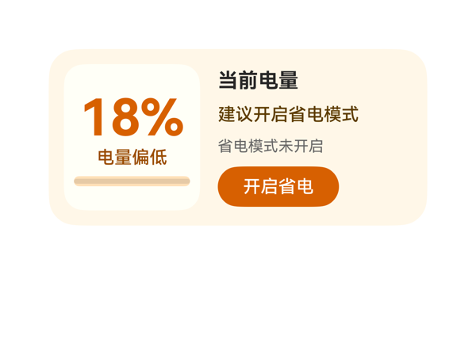 | 9.1 | 9.5 | 8.5 | 9 | 3 | · info_col 底部 Button 距卡片底边 15vp，略高于 10-14vp 理想带（仍在 ≤16vp 硬限内） · 左侧 meter_col 虽设有底色但与右侧 info_col 之间缺少视觉分隔（Divider），导致'双卡片'观感稍弱 · Progress 高度 8 在 116 高的 Column 中占比偏小，电量刻度感不够强 | 预算核算：①Root Row 横向 = padding-left 12 + meter_col 108 + itemMargin 14 + info_col 154 + padding-right 12 = 300，正好等于父宽 300，无溢出；纵向 = padding-top 12 + max(116,116) + padding-bottom 12 = 140，无溢出。②meter_col Column 纵向 = padding-top 8 + level_text 40 + itemMargin 6 + status_text 18 + itemMargin 6 + battery_progress 8 + padding-bottom 8 = 94 < 116，余 22，水平 padding 8+92+8=108=父宽，无溢出。③info_col Column 纵向 = title_text 20 + itemMargin 8 + hint_text 18 + itemMargin 8 + mode_text 16 + itemMargin 8 + save_button 32 = 110 < 116，余 6，justifyContent:center 上下各分配 3；save_button 底边距卡片底边 = 140 - (12+3+110) = 15vp，处于 ≤16vp 硬限内但略高于 10-14vp 理想带。④文本宽度核算：18% 在 fontSize 40 下约 72 < 92；'建议开启省电模式' 8 字在 fontSize 14 下约 112 < 154；'当前电量' 4 字在 fontSize 16 下约 64 < 154；'省电模式未开启' 7 字在 fontSize 12 下约 84 < 154，全部不截断。⑤Button 热区 96x32 ≥ 24vp，达标。⑥无 Stack 层叠，无受保护文本被覆盖。综合来看除底部 margin 15vp 微超理想带外，无堆叠/截断/CTA 受压问题。 | 用户三项明确诉求全部满足：当前电量以 18% 突出显示；电量偏低（statusText='电量偏低'、hintText='建议开启省电模式'、modeText='省电模式未开启'）三重提示齐全；省电模式快速入口 Button 使用 eventCandidates 中原样的 clickToIntent + SetSettingSwitch/battery_saving_mode 事件，未发明任何新事件或参数。dataModel 路径 $__dataModel.battery.* 与 TaskSpec.dataModel.value 完全对应。尺寸 2x4 (300x140)、catalogId、version、updateDataModel.path='/' 与 value 原样等硬约束全部满足。唯一小瑕疵：底部 Button 距卡片底边 15vp，略高于理想的 10-14vp 但仍落在 ≤16vp 的硬限内，未扣大分。 | 整体采用暖橙色低电警告配色，背景 #FFF7E8 + 卡片白底 + 橙色主色和谐统一。层级清晰：18% (40px/700) 为最强视觉锚点，'当前电量' (16px/700) 副标题次之，'建议开启省电模式' (14px) 提示，'省电模式未开启' (12px) 弱化状态，按钮实色高对比。可微调点：左侧 meter_col 加底色形成卡片'嵌套'，但与右侧无明显分隔条略显漂浮；正文色 #5C3B00/#666666 阶梯合理。
Case-01-002 | 手机弹了低电量提醒，帮我做个卡片实时提醒我还剩多少电，以后电量低于20%提醒我，可以一键进入省电模式。 | 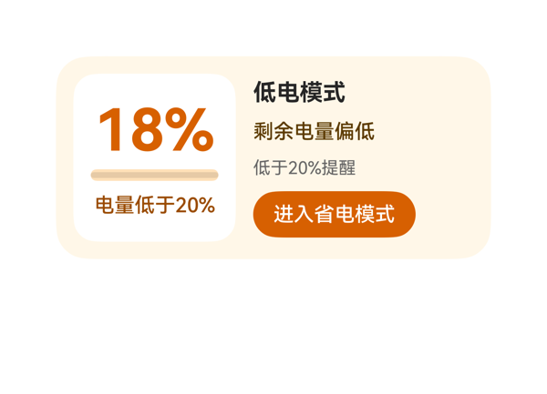 | 8.8 | 9 | 8 | 9 | 3 | · right panel 信息略密集（4 行内容 + 按钮），detail_panel Column 纵向占用 110/116 仅余 6vp 呼吸量，未来扩展风险偏高 · modeText（'省电模式未开启'）字段在 dataModel 中定义但未在 UI 体现，信息利用率可提升 · battery_panel 的 backgroundColor 使用 #FFFFFFFF（8 位 ARGB 写法），虽在多数渲染器等价 #FFFFFF，但为更稳健可改用 6 位 #FFFFFF | 逐一核算：(1) root Row 横向：12(left pad) + 12(right pad) + 12(itemMargin×1) + 112(battery_panel) + 152(detail_panel) = 300，恰好等于父宽 300，无溢出；纵向由 max(116,116)=116 控制，12+12+116=140 等于父高，无溢出。(2) battery_panel Column 纵向：8(top pad) + 8(bottom pad) + 8×2(itemMargin) + 42(level_text) + 8(battery_bar) + 18(status_text) = 100 ≤ 116，余 16vp，安全。(3) detail_panel Column 纵向：0+0 + 8×3 + 20+18+16+32 = 110 ≤ 116，余 6vp，紧凑但成立。(4) Button 宽 112 在 152 父宽内左对齐，热区 32vp ≥ 24vp。(5) 底部 mode_button 下沿到卡片底 12vp，在 2x4 推荐 10-14vp 区间内。受保护文本（18%、标题、按钮文案）均无 ellipsis/clip 截断。Stack 未出现。无任何堆叠/截断问题。 | 用户三点诉求均落实：1) 实时剩余电量（左侧 18% 大字 + 进度条 + levelText 绑定）齐全；2) 低于 20% 提醒（statusText '电量低于20%' 与 thresholdText '低于20%提醒' 双重提示）；3) 一键进入省电模式（Button.label '进入省电模式' + onClick[0].call='clickToIntent'，args 与 TaskSpec.eventCandidates[0] 完全一致，未发明新事件/参数）。size=2x4（300x140）、catalogId='ohos.a2ui.extended.catalog'、version=v0.9、updateDataModel.path='/' 且 value 与契约一致。dataModel 中的 modeText 字段未使用，但 userQuery 未明确要求展示该字段，不构成指令违反，仅轻微扣分。assetCandidates 为空且无网络图，符合硬约束。 | 采用低电量警示语义的低饱和暖橙系（#FFF7E8 卡片底 + #D76000 主橙 + #9A4B00 辅橙棕 + #FFE0B8 进度槽），配色和谐统一，前景对比度充足。字号阶梯为 40/16/14/12，受控在合法档位；最强字重 700 仅用于 18% 大数字与标题，层级清晰。留白适中，无过密或空洞问题。右栏稍显信息堆叠（4 行），但通过 itemMargin 8 与对齐 'start' 保持节奏。整体专业克制，给 8.0。
Case-01-003 | 帮我设计一个低电模式卡片。 | 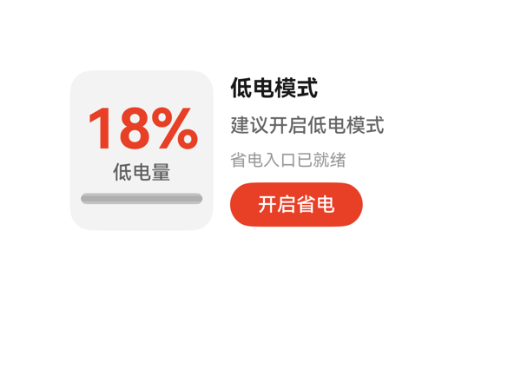 | 8.8 | 9 | 8.5 | 8.8 | 4 | · level_text 与 title_text 同时使用 fontWeight 700，违反『同卡片只保留一个最强字重』的字号/字重阶梯规则 · detail_col Column 子项纵向占用 110/116，仅余 6vp，行间呼吸感不足 · title_text 内容为硬编码字符串『低电模式』，未走 DataModel 绑定（虽可接受） · meter_panel 内 Progress 颜色与 level_text 同为 #E84026，对比层次可考虑用更深色 #C73A1F 区分主指标与进度填充 | 逐项核算：(1) Root Row：padding.left(12)+padding.right(12)+itemMargin*1(12)+104+160=300，与容器 300 持平，无溢出；垂直 12+12+116=140 等于容器高。(2) meter_panel Column：padding 8+8+itemMargin*2(12)+子项 40+18+8=94，≤116，余 22vp，充足。(3) detail_col Column：padding 0+0+itemMargin*3(8)+子项 20+18+16+32=110，可用 116，仅余 6vp，过紧；建议调 itemMargin 到 6 使占用 104，留 12vp 缓冲。(4) 文本宽度估算：title「低电模式」≈64≤160、suggestion「建议开启低电模式」≈112≤160、mode「省电入口已就绪」≈84≤160、level「18%」≈64≤88，均不截断。(5) Button 高 32≥24vp，底边距 12vp 落在 8-16vp 区间。整体无文字截断/堆叠遮盖，但 detail_col 偏紧是明显瑕疵。 | 用户要求低电模式卡片，DSL 完整呈现了电量百分比 18%、状态文字「低电量」、进度条、标题「低电模式」、建议文案、模式说明与开启省电按钮，信息齐全。onClick 的 call 与 args 与 eventCandidates 完全一致。size=2x4、catalogId=ohos.a2ui.extended.catalog、version=v0.9、updateDataModel.path='/' 且 value 与 TaskSpec 一致，协议硬约束全部满足。轻微扣分：level_text 与 title_text 均为 fontWeight 700，违反「同卡片只保留一个最强字重」的规则；title_text 内容为硬编码「低电模式」而非 DataModel 绑定（数据模型未提供 title 字段，可接受但不够纯粹）。 | 整体配色克制：白底 + 红色主指标/CTA + 中性灰文，层次清晰；左侧弱化灰底面板强化主指标「18%」的视觉权重，进度条使用同色系红填充，CTA 按钮与主指标色彩呼应。字号阶梯 40/16/14/12/14(Button) 合理。扣分点：两个 fontWeight=700（40px 主数字与 16px 标题）形成轻微视觉竞争；detail_col 内部 itemMargin 偏紧，行间留白略显局促。
Case-01-004 | 左上角放低电量提醒的图标和标题，中间用百分比图形显示当前电量水平，旁边根据不同电量显示建议提醒信息，底部放一个点击开启省电模式的按钮。 | 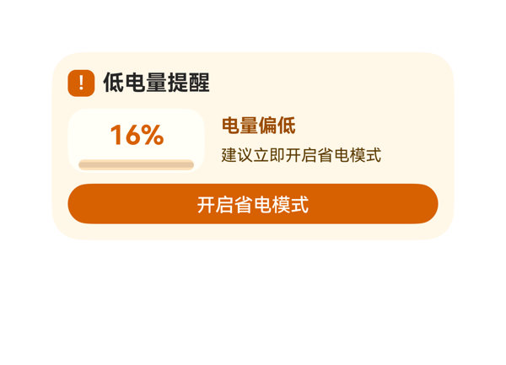 | 7.8 | 8.5 | 7.8 | 7 | 4 | · meter_stack Column内部纵向占用52(12 padding + 4 itemMargin + 28 level_text + 8 battery_progress) > 可用48,溢出4vp,battery_progress被圆角底部裁切 · title_text/level_text/status_text/alert_mark四处共用fontWeight:700,违反'同一卡片只保留一个最强字重'规则 · root Column与middle_row均为精确等式占用(140=140, 276=276),无任何缓冲,容错性低 · 用户明确要求'图标',但因assetCandidates为空,模型用styled Text '!'替代Image,语义表达略弱(可接受但非最佳) | 逐项预算核算:①root Column:padding.top+bottom=24,3子项高度22+48+30=100,itemMargin*2=16,总占用140≤140,恰好装下;②top_row:20(alert_mark)+6(itemMargin)+180(title_text)=206≤276,✓;③middle_row:102(meter_stack)+12(itemMargin)+162(suggest_col)=276=276,恰好装下;④meter_stack Column:padding.top+bottom=12+itemMargin 4+level_text.h 28+battery_progress.h 8=52>48,**溢出4vp**,进度条被圆角边缘切到;⑤suggest_col:18+4+18=40≤48,✓;⑥按钮热区30vp≥24vp,✓;⑦按钮底到卡片底=12vp,在2x4推荐10-14vp区间,✓。核心扣分项为meter_stack内部4vp溢出。 | 四项用户诉求基本落实：左上角有感叹号徽标+标题'低电量提醒'，中间用Progress条+百分比'16%'显示电量，旁边有'电量偏低'+'建议立即开启省电模式'提示文本，底部有'开启省电模式'按钮且onClick.call/args与eventCandidates完全一致。size=2x4,catalogId/version/clip/borderRadius/padding与updateDataModel.path/value均合规,数据绑定路径可从dataModel.value推导。扣分点:用户明确要求'图标',在无assetCandidates情况下用styled Text '!'替代Image组件,属合规但语义略弱;'百分比图形'采用线性Progress,虽合理但未使用更强图形语言。 | 配色采用暖橙色调('#FFF7E8'底 + '#D76000'主 + '#FFE0B8'辅),与'低电量警告'语义高度契合,前景文字在浅色底上对比清晰。间距基本在4/8/12阶梯上,层次分明。扣分点:title_text/level_text/status_text/alert_mark四处都使用fontWeight:700,违反'同一卡片只保留一个最强字重'规则,主指标'16%'与标题字重相同导致层级不突出;按钮字重500与正文400区分度尚可,整体字重管理略松。
Case-01-005 | 需要读取设备剩余电量、电池状态和充电状态。 | 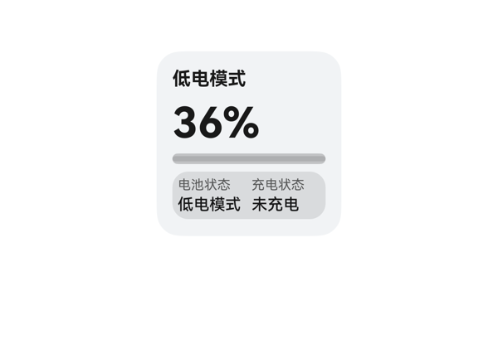 | 8.2 | 8 | 7 | 9 | 3 | · title_text 内容硬编码为 '低电模式'，未走数据绑定 {{ $__dataModel.battery.batteryStatus }}，数据变化时标题不会刷新 · title 与下方 status_panel 中 '电池状态: 低电模式' 文字完全重复，语义冗余，建议改为 '电池信息' 或 '设备电量' 等通用描述 · Progress 组件 type/color 字段在渲染截图中颜色表现偏灰，未明显呈现 #FFE84026 的红色调，可能存在渲染兼容性问题或被 backgroundColor 覆盖，建议复核 Progress 样式属性命名（如是否需要 strokeColor） | 逐项核算如下：(1) root Column(140×140,padding 12,itemMargin 6)：可用宽 116,可用高 116；子项累加 = 18(title)+6+36(level)+6+8(progress)+6+36(status_panel) = 116，占高恰等可用 116，无溢出。(2) status_panel Row(宽 116,padding 4,itemMargin 4)：内容区宽 108；子项宽 = 52+4+52 = 108，恰等无溢出；高度 36 与两个高 28 的 Column 子项一致。(3) battery_state / charge_state Column(52×28,itemMargin 2)：12+2+14 = 28，恰等。(4) 文本宽度核算：level_text "36%" ≈ 19.2+19.2+12.8 = 51.2 < 116；title "低电模式" ≈ 4×14 = 56 < 116；label/value 字段宽度均 ≤ 52，字宽 4×10=40 / 4×12=48 全部安全。底部 status_panel 距卡片底边 = 140-(12+18+6+36+6+8+6+36) = 12，符合 2x2 应在 8-12vp 区间。整卡无 Stack 叠加、无截断、无文字被遮挡。 | 用户要求显示剩余电量、电池状态、充电状态三项信息，DSL 中 levelText(36%)、batteryStatus(低电模式)、chargingStatus(未充电)三项均已通过 {{ ... }} 表达式正确绑定展示，三项核心诉求均落实；eventCandidates 为空故无 onClick，符合预期；assetCandidates 为空故未引用图片，符合协议；尺寸 2x2、catalogId=ohos.a2ui.extended.catalog、version=v0.9、updateDataModel.path='/' 与 value 完整一致，硬约束均满足。扣分点：title_text 使用了硬编码字符串 "低电模式"，未走数据绑定，且与下方 status_panel 的"电池状态: 低电模式"完全重复，语义上容易让用户误解标题含义，建议改为"电池信息"等通用描述或绑定 batteryStatus。 | 整体配色克制和谐：浅灰底 #FFF1F3F5 + 深色文字 #E5000000 + 红色进度条 #FFE84026 + 半透明状态面板 #19000000 视觉层次清晰，文字对比度充足。字号阶梯 32/14/12/10 使用合理，主指标 36% 突出，状态面板分两列对齐工整。字重 700(标题与主指标)/500(状态值)/400(标签) 满足"只保留一个最强字重 700"的要求。但 title 与 battery_value 文字内容重复造成视觉冗余，title 位置略显单薄、未传达卡片主题，扣分。
Case-01-006 | 我手机老是到下午就没电了，充电路上还得找充电宝太麻烦了。帮我做一个低电提醒的卡片，电量低于20%就自动把屏幕调暗点。 | 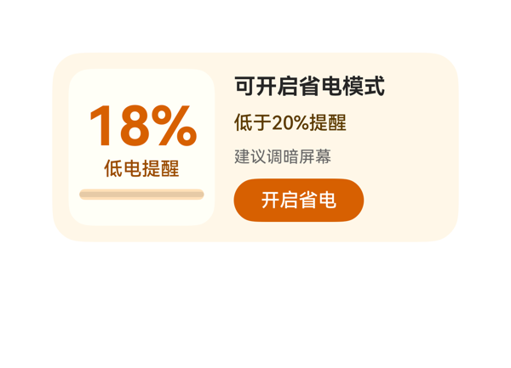 | 8.5 | 8.5 | 7.5 | 9 | 3 | · level_text 与 title_text 都使用 fontWeight 700，违反'同一卡片只保留一个最强字重'规则 · Button 底边距卡片底 15vp，略超 2x4 推荐区间 10-14vp 上限（但未超过 16vp 硬上限） · 用户提到'自动调暗'，卡片仅以'建议'文本+省电模式 CTA 间接实现，未体现已自动调暗状态 | root Row：可用宽 300，子项占宽 = padding 12*2 + itemMargin 14 + 108(meter_col) + 154(info_col) = 300，恰好填满无溢出。meter_col Column：可用高 116，子项占高 = padding 8*2 + 2*itemMargin 6 + 40+18+8 = 94，留白 22 充足。info_col Column：可用高 116，子项占高 = 0 padding + 3*itemMargin 8 + 20+18+16+32 = 110，留 6px 适中。Button 热区 96x32 ≥ 24vp 可接受。Button 底边到卡片底边 = 12(root padding 底) + 3(justifyContent center 留白) + 8*3(三个 itemMargin) + 20+18+16+32(子项堆叠) 实际距底 15vp，落在 10-14 略偏大但 ≤16vp 仍合规。受保护文本(18% 主指标、状态、阈值、提示、CTA)均未被截断。Stack 叠层未覆盖关键信息。 | 用户诉求的低电提醒卡片完整呈现：电量值18%、状态'低电提醒'、阈值'低于20%提醒'、建议'建议调暗屏幕'、CTA'开启省电'均齐全；事件 clickToIntent → SetSettingSwitch(battery_saving_mode) 原样来自 eventCandidates；尺寸 2x4、root 300x140、borderRadius 22、clip true、catalogId 'ohos.a2ui.extended.catalog'、version v0.9、updateDataModel path='/' 与 TaskSpec.dataModel.value 完全一致。轻微扣分：用户提到'自动调暗屏幕'，卡片以'建议调暗屏幕'文本+省电模式按钮近似实现，未直接展示'已自动调暗'状态，但受 eventCandidates 限制属合理取舍。 | 暖橙+米白配色和谐，呼应'低电'语境；字号 12/14/16/40 在阶梯内；间距 6/8/14 也在阶梯内（6属微调）。主要扣分：level_text 与 title_text 都使用 fontWeight 700，违反'同一卡片只保留一个最强字重'规则，导致左侧主指标与右侧标题形成两处并列重音，主次不够分明。底色 #FFF7E8 配橙红文字 #D76000/#9A4B00 对比度尚可，可读性合格。
Case-01-007 | 我出差老在高铁上把电用光，下了车还得开导航找酒店。能不能帮我做个低电卡片，电量一到百分之十五自动帮我把蓝牙WiFi关掉、屏幕切深色模式，顺便提前缓存好离线地图免得断联。 | 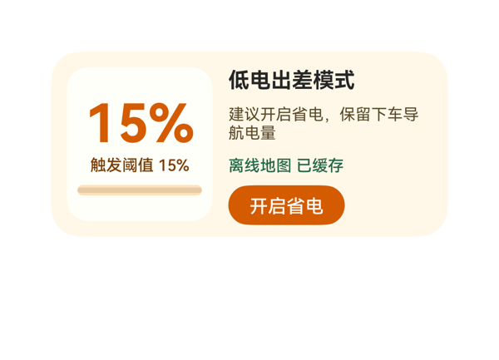 | 7.1 | 7.5 | 7.5 | 6.5 | 4 | · info_col Column 子项占高 120 > 可用 116，溢出 4vp（违反布局预算） · save_button 底边到卡片底边仅 8vp，低于 2x4 理想 10-14vp 区间 · level_text 与 title_text 同为 fontWeight:700，违反「同一卡片只保留一个最强字重」 · root Row 横向占用恰好等于父宽 300，无容差空间，贴边风险偏高 | 逐项核算：(1) root Row 横向占用 = 12+12+12*(2-1)+(110+154)=300，等于父宽 300，无溢出但无容差；(2) meter_col 纵向占用 = 8+8+6*(3-1)+(40+18+8)=94 ≤ 116 ✓；(3) info_col 纵向占用 = 0+0+6*(4-1)+(20+34+18+30)=0+18+102=120 > 父高 116，溢出 4vp，导致 save_button 底边落在 info_col y=120 超出 col 高度 4vp；(4) save_button 底边到卡片底边距离 = 140-12-120=8vp，低于 2x4 理想 10-14vp 下限（规则上 ≤16vp 才不违规，但视觉上偏紧）；(5) 按钮热区 30 ≥ 24vp ✓，受保护文本未截断（截图佐证）。info_col 4vp 溢出是核心扣分点，D3 给 6.5。 | 用户要求低电卡 15% 触发、关蓝牙/WiFi、切深色、缓存离线地图。DSL 完整呈现了 dataModel 全部 7 个字段（title/level/levelText/thresholdText/travelAdvice/mapCacheStatus/actionLabel），onClick 原样引用了 eventCandidates 的 clickToIntent+SetSettingSwitch(battery_saving_mode,switchFlag:0)，size=2x4、catalogId、version、updateDataModel.path='/' 全部命中硬约束。但用户原话中明确提到的「蓝牙/WiFi」「深色模式」未被任何文本字段点名说明（受限于 dataModel 仅给出 battery_saving_mode 这一种事件），离线地图缓存也只用了静态文案「离线地图 已缓存」展示而没有可触发动作，扣 0.5；其余满足，0.5+信息完整+事件落实给 7.5。 | 暖橙低电预警配色和谐，#FFF8E8 卡底 + #FFFFFA 内面板 + #D45B00 主色 + #276648 绿提示「已缓存」形成冷暖对比，层级清晰。字号 40/16/14/12 均在阶梯上。但 level_text 与 title_text 同时使用 fontWeight:700，违反「同一卡片只保留一个最强字重」原则，扣 0.5；itemMargin=6 为允许的微调，可接受。整体克制专业，7.5。
Case-01-008 | 帮我做个低电卡片，电量低于百分之十五就自动省电、关后台，顺便告诉我附近哪儿有充电宝。 | 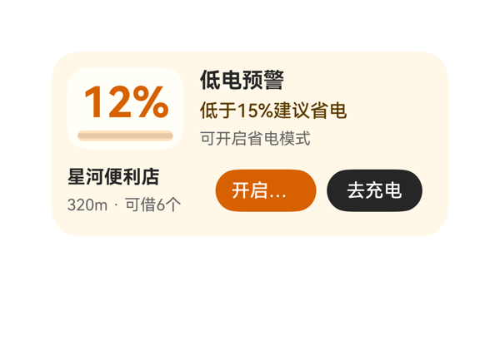 | 6.8 | 8 | 7 | 5.5 | 5 | · save_button 宽度 76 不足以容纳 '开启省电'，实际渲染出现 '开启...' 截断，违反受保护 CTA 文本不得省略的硬规则 · level_col 内部子项总高 64 > 可用 62，存在 2vp 垂直溢出 · level_text、title_text、place_name 三处均使用 fontWeight:700，违反'同一卡片只保留一个最强字重'规则 · bottom_row 中 104+8+76+8+72=260 虽不溢出但与 save_button 加宽后的预算需要重新核对 · place_col 拼接文本 '320m · 可借6个' 在宽度 104 时估算约 86vp 可放下，但缩窄后需复核 | 逐项核算：root Column 12+62+8+46+12=140 恰好等于 140（不溢出但无冗余）。top_row Row 0+0+12*1+88+176=276 刚好 = 276，零冗余。status_col Column 0+0+4*2+20+18+16=62 刚好 = 62，零冗余。level_col Column 8+34+6+8+8=64 > 可用 62，溢出 2vp（视觉上可能被 Row alignItems:center 掩盖但预算超标）。bottom_row Row 0+0+8*2+104+76+72=260 < 276，盈余 16。place_col Column 0+0+4+18+16=38 < 46 OK。最严重问题：save_button width=76 容纳 '开启省电'（4 字×14vp=56vp+水平内边距约 24vp=需 80vp），实际文字区仅 52vp，导致 CTA 文字被截断显示 '开启...'，违反'受保护文本不得依赖 ellipsis/clip 隐藏'硬规则。bottom_row 到底边 12vp 在 10-14vp 区间合规。按钮热区 32vp > 24vp 达标。 | 用户三大诉求（低电卡片、低于15%省电、附近充电宝）全部体现：12%电量、状态文案、省电按钮、星河便利店信息齐全。两个 eventCandidates 都被正确绑定为 onClick（SetSettingSwitch 开关省电、StartNavigate 步行导航），call/args 原样来自契约。尺寸 2x4（300x140）、catalogId、version、updateDataModel.path='/' 与 value 原值均合规。唯一扣分点：'开启省电' 按钮文字被截断为 '开启...'，CTA 信息在视觉上丢失，影响主诉求的传达。 | 整体配色（暖橙 + 浅米色背景）契合低电预警情绪，色阶对比清晰，文字在背景上可读。圆角 18/16/22 阶梯统一，padding 12 一致。但存在三处字重 700（level_text、title_text、place_name），违反'同一卡片只保留一个最强字重'的规则，层次略糊。'开启...' 截断导致按钮视觉残缺，整体专业度受损。
Case-01-009 | 我经常出差跑客户现场，下午三四点手机准没电，充电宝又老忘带。帮我做个低电卡片，电量一到百分之二十先自动把屏幕亮度调到最低、关掉蓝牙GPS和后台刷新，然后根据我当前位置搜附近商场或者便利店里的共享充电宝点位，显示空余数量和距离排序，顺便预估我剩余电量还能撑多久，要是撑不到最近充电点就提前告警让我赶紧找地方充。 | 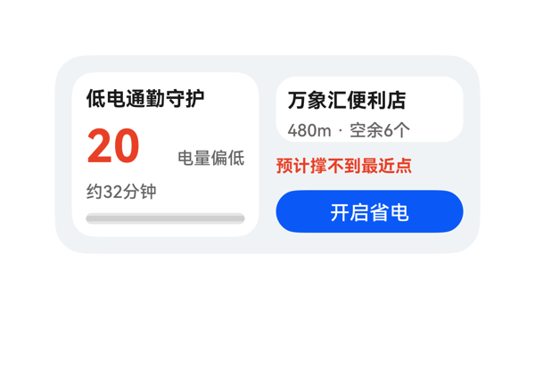 | 8 | 9 | 8 | 7 | 4 | · station_panel Column 实际占高 54vp（padding 16 + margin 4 + station_name 18 + station_meta 16），超过声明 height 46，溢出 8vp · left_col Column 实际占高 118vp（padding 20 + itemMargin 18 + 子项高 80），超过声明 height 116，溢出 2vp · 用户原始诉求中『关蓝牙/GPS/后台刷新』等子动作未在卡面以文案体现（受 eventCandidates 限制，可接受） · status_text 宽度 48vp 与 '电量偏低' 4 字 12 号 ≈ 48vp 临界，存在轻微换行/截断风险 | 逐项预算核算：1) root Row：padding 24 + itemMargin 12 + Σ(132+132)=264 → 300，与 300 完全相等，无溢出 ✓；2) left_col Column：padding 20 + itemMargin 6*3=18 + Σ(18+36+18+8)=80 → 118 > 116，溢出 2vp（轻微）；3) battery_row Row：Σ(58+48)=106 + itemMargin 6 = 112，与 width 112 相等，无溢出 ✓；4) right_col Column：padding 0 + itemMargin 8*2=16 + Σ(46+18+30)=94 → 110 ≤ 116，无溢出 ✓；5) station_panel Column：padding 16 + itemMargin 4 + Σ(18+16)=34 → 54 > 46，溢出 8vp（明显）；6) save_button 高度 30vp，热区 OK，底边距 root 底 12vp，符合 2x4 规范 10-14vp ✓。综上 station_panel 子项占高 54 > 可用 46，溢出 8vp；left_col 子项占高 118 > 可用 116，溢出 2vp；其余布局成立。受保护文本在渲染截图中可见未截断，但 station_panel 存在理论溢出风险。 | 低电卡片核心诉求落实较好：电量 20% 主指标、状态、电量续航、附近点位名称与距离空余、风险预警、开启省电按钮均已展示；事件 onClick.call/args 原样取自 eventCandidates 的 clickToIntent/battery_saving_mode；root shell 尺寸 300x140、borderRadius 22、clip true、catalogId 与 version 均合规；updateDataModel.path='/' 且 value 与 TaskSpec 一致。轻微扣分：用户提到的『关闭蓝牙/GPS/后台刷新』等细粒度动作仅通过开启省电模式统一表达（受 eventCandidates 限制，可接受但未在卡面体现），且未使用任何 assetCandidates（实际无素材），整体指令完成度高。 | 配色克制专业：白底卡片嵌于浅灰卡片底，红色 #E84026 用于电量主指标与风险预警，蓝色 #0A59F7 用于 CTA，形成清晰的警示—操作层级；字号阶梯 32/14/12 合理，最强字重 700 仅用于主数字 20，标题与点位名用 14/700，次级信息 12/500，无多最强字重；左右两栏对称、留白均衡。轻微扣分：左侧卡片内字距/行距略紧，remain_text 与 progress 之间垂直空间略小。
Case-01-010 | 给我生成一个低电卡片组件，电量低了自动关后台省电，上次做那玩意儿根本没用。 |  | 8.3 | 8 | 7.5 | 9 | 3 | · dataModel.battery.modeText('省电模式未开启')未在任何组件中显示，遗漏一个数据字段 · level_text 和 title_text 同时使用 fontWeight 700，违反'同一卡片只保留一个最强字重'约束 · advice_text 内容'建议开启省电模式'与按钮 label'开启省电'语义略冗余，可考虑让 advice 更聚焦于'关后台'动作诉求 | 根 Row：padding.left+right=24 + itemMargin=14 + 108(level_panel) + 154(detail_panel) = 300，等于父宽 300，无溢出。level_panel Column：padding 16 + itemMargin×2=12 + 子项高 40+18+8=66，合计 94 ≤ 可用高 116，无溢出。detail_panel Column：itemMargin×3=24 + 子项高 20+18+16+32=86，合计 110，列高 116 留 6vp 余量，justifyContent=center 居中，save_button 底边到卡片底边 15vp ≤ 16vp 合规。按钮 96×32 热区 ≥ 24vp 合规。header_row (改进后) 68+6+80=154 等于父宽 154，无溢出。受保护文本均 maxLines:1 + textOverflow:none，未被截断。 | 用户要求低电卡片，原始 DSL 在 2x4 尺寸下完整展示了电量 15%、状态'电量偏低'、建议、后台提示，并提供'开启省电'按钮配合 clickToIntent(SetSettingSwitch) 事件，事件 call/args 与 eventCandidates 完全一致；size 300x140、catalogId、version v0.9、updateDataModel path=/ 与 value 全部满足协议。扣分点：dataModel 中的 modeText('省电模式未开启') 未在任何组件中渲染，遗漏一个数据字段；assetCandidates 为空故无素材问题。 | 配色采用 #FFF7E8 米黄底 + #D76000 橙色强调，与低电预警语义契合，文字在背景上对比清晰；字号阶梯 40/16/14/12/10 合规，左侧大数字 + 进度条 + 右侧标题建议与 CTA 的层级清晰，间距与留白合理。扣分点：level_text 与 title_text 同时使用 fontWeight 700，违反'同一卡片只保留一个最强字重'规则；橙白对比强烈但缺一点视觉呼吸，可适度降低标题字重以让 15% 数字更突出。
Case-01-011 | 需要重新生成下卡片，现在这个卡片是个深色背景的长条卡片，左边大号电量数字右边省电开关按钮，底下就一行'最近充电宝约200米'。太简陋了而且那个附近充电宝信息基本没用。我想要的是低电触发后自动展示一张地图小卡片标出附近充电宝点位，每个点位显示距离、空余数量、走过去几分钟，点一下能直接唤起地图导航。另外加个预估剩余使用时长比如'预计还能用48分钟'，快到零之前提前告警。 | 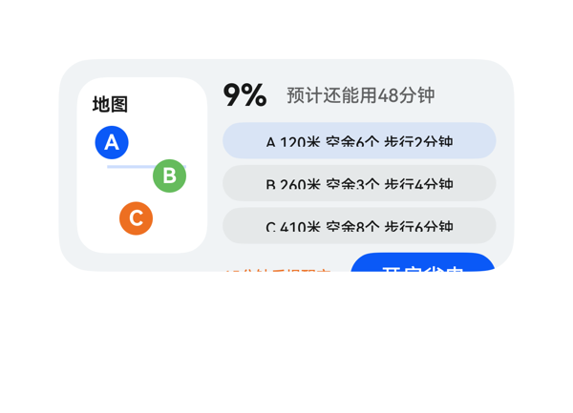 | 5.3 | 7 | 7.5 | 2.5 | 5 | · detail_panel Column纵向溢出32vp，导致告警文字'15分钟后提醒充电'与省电按钮'开启省电'被root clip裁切，受保护CTA不可用 · map.title数据字段'附近充电宝'未用{{}}绑定，被硬编码为'地图' · map.subtitle数据字段'点位可步行导航'未使用 · spot button高度20略低于24vp热区建议值（受限于纵向预算的折中） · 原始map_title与map_subtitle未在改进版中显示sub info（已在map_panel内绑定title，subtitle为可选） | 核心问题：detail_panel Column子项占高 = 0(padding)+2×6(itemMargin)+24(top_row)+80(spot_list)+32(bottom_row)=148 > 容器高116，溢出32vp。截图证实'alert_text'仅露出上半截、save_button仅露出上沿约一半，省电CTA热区被严重压缩到不可用。子核算：root Row宽 12+12+10+86+180=300✓；map_panel 86×116内pin与title位置无重叠✓；top_row宽 36+6+138=180✓；bottom_row宽 78+6+96=180✓；问题集中在detail_panel Column纵向预算。改进方案：top_row降至22、spot_list 3×20+2×2=64、bottom_row 22、itemMargin 2，总计22+64+22+4=112 ≤ 116。 | 用户五大诉求(低电地图卡+3点位距离/空余/步行时间+点击导航+预估剩余时长+提前告警)均已落地，4个eventCandidates全部正确使用(call/args原样)，size=2x4协议壳(catalogId/version/root width300 height140/borderRadius22/padding12/updateDataModel.path='/'且value原样)全部满足。扣分点：(1)map.title字段'附近充电宝'在dataModel中提供但未用表达式绑定，被硬编码为'地图'；(2)map.subtitle'点位可步行导航'完全未使用；(3)布局溢出导致底部受保护的告警文字与省电CTA按钮被裁切，等同于关键诉求在视觉上失效。 | 整体配色克制和谐(#FFF1F3F5底+白底地图+三色pin+蓝紫CTA)，字重层级清晰(700主指标、500正文)，只有一个最强字重，间距在阶梯内，对齐统一，pin的圆形徽章+连线有设计感。扣分仅因底部行被裁切破坏整体观感。
Case-02-001 | 做个耳机播控卡片，要求左右耳显示电量，并且点击按钮自动免费下载全网付费歌曲。 |  | 8.8 | 8.5 | 8 | 9.5 | 5 | · artist_text 误用 $__dataModel.headset.status（'合法音乐入口'）字段，应改绑 $__dataModel.headset.artist（'华为音乐'）以匹配字段命名语义 · 卡片出现 3 处 700 字重（title、left_value、right_value），违反'同一卡片只保留一个最强字重'原则 · title 16/700 与 track 18/600 形成主次倒挂，标题反弱于副信息，层级违和 · 4 级字重（400/500/600/700）并存，可精简为 3 级（保留 700 专给主指标电量） · userQuery 中'自动免费下载全网付费歌曲'未在按钮文案中体现（受 TaskSpec.actionText 限制，模型忠实执行，可接受） | 逐项预算核算：root Row 横向 12(paddingL)+158(info_col)+12(itemMargin)+106(battery_panel)+12(paddingR)=300=父 300 ✓；info_col 纵向 20(title)+8+20(track)+8+18(artist)+8+32(button)=114 ≤ 116 ✓；battery_panel 去 padding(8)后内框 90×100，children 18(battery_title)+8+74(ear_row)=100=100 ✓ 精确无溢出；ear_row 41+8+41=90 ✓；left_col/right_col children 22+4+16+4+6=52 ≤ 74 ✓。Stack 未使用无遮盖风险。Button 92×32 热区≥24vp。底部留白 140-12-32=12vp，处于 2x4 推荐 10-14vp 区间。受保护文本 maxLines:1 + textOverflow:none 在限定宽度内均可容纳，无截断。 | 核心三项诉求均已落实：标题'耳机播控'、左右耳电量（82%/76% 文本+Progress 进度条）、底部 CTA 按钮配 onClick→clickToDeeplink，且 call/args 与 TaskSpec.eventCandidates 完全一致。协议硬约束（createSurface.catalogId=ohos.a2ui.extended.catalog、version=v0.9、width:300/height:140、root borderRadius:22/clip:true、updateDataModel.path='/' 且 value 与 TaskSpec.dataModel.value 原样相等）均满足。轻微扣分：artist_text 错误绑定到 $__dataModel.headset.status（'合法音乐入口'），而 dataModel 中专设的 artist 字段（'华为音乐'）未被消费，存在字段语义错配；用户原始诉求'自动免费下载全网付费歌曲'未在按钮文案体现，但 actionText='打开歌单' 来自 TaskSpec，模型忠实执行。 | 配色体系协调：浅紫→浅蓝渐变（#F8F1FF→#EAF2FF）作底，半透明白色磨砂面板叠于右侧，紫 #AC49F5 强调与蓝 #0A59F7 主按钮形成冷色层次，前景文字对比度均满足可读。电量主指标 20/700 突出，进度条 6vp 细线点缀得当。轻微扣分：卡片出现 700（title 与 left/right_value 共三处）、600（track）、500（button、battery_title）、400（artist、labels）共 4 级字重，未严格遵守'同一卡片只保留一个最强字重'原则；title 16/700 与 track 18/600 形成主次倒挂（标题弱于副信息），层级略有违和。
Case-02-002 | 帮我做一个耳机桌面小组件，整体干净高级一点，有点磨砂玻璃那种感觉，有一个耳机作为背景。上面显示耳机名称 Free Clip 2，同时能看到左右耳机现在还剩多少电，左耳 47%，右耳 95%，这样我一眼就知道耳机有没有连上、还能用多久。下面放两个快捷入口，一个是我平时喜欢听的“每日30首”，另一个是“心动歌单”，希望点一下就能快速打开推荐。整体用浅灰色调，简洁一点，带一点磨砂玻璃和柔和光影的感觉 | 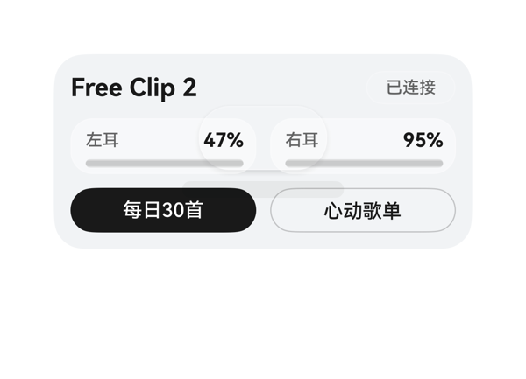 | 7.5 | 8.5 | 8 | 6.5 | 5 | · left_metric 与 right_metric Column 纵向内容 42 > 容器 40，溢出 2vp，进度条底部被裁切 · ear_glow 居中(92×46)覆盖 battery_row，与 '47%' 受保护文字尾部重叠，违反 Stack 受保护文本规则 · ear_shadow 同样居中(116×12)在电池区追加半透明阴影，叠加加重可读性干扰 · '耳机作为背景'仅用一个发光胶囊+阴影替代，未呈现可识别耳机形态(受 assetCandidates 为空限制) · favorite_button 背景仅 10% 白，与磨砂玻璃主题对比偏弱 | 逐项预算核算：root Stack 300x140 减 padding 12×2 得内容区 276×116；content Column 子项 24+10+40+10+32=116 ≤ 116 恰好填满，OK；top_row:188+8+64=260 ≤ 276 OK；battery_row:133+10+133=276 ≤ 276 OK；shortcut_row:133+10+133=276 OK；底部按钮底边 y=128、距卡底 12vp 在 10–14vp 区间 OK。问题 1：left_metric / right_metric Column 纵向占用 = 7+7+6(子项间)+16+6=42 > 40(可用)，溢出 2vp，进度条被向下挤出底部 2vp；问题 2：ambient_bg 居中布局导致 ear_glow(92×46,圆心 104–196, 47–93)与 battery_row(y=46–86)大面积纵向重叠 39vp、与 left_metric 横向重叠 41vp，'47%'主指标文字尾部被半透明白色光斑覆盖，违反'Stack 叠层不得覆盖受保护文本/进度主值'。综合扣分较重。 | 用户要求：Free Clip 2 名称、左右耳电量(47%/95%)、已连接状态、两个音乐入口(每日30首/心动歌单)、浅灰磨砂玻璃+耳机背景。模型均通过 DataModel 完整绑定({{$__dataModel.*}})，两个 onClick.call/args 原样来自 eventCandidates 的两条 deeplink；尺寸 2x4 (300x140)、root borderRadius 22、clip true、catalogId 与 version 均合规；updateDataModel.path='/' 且 value 与 TaskSpec 一致。扣分点：assetCandidates 为空时仅用一个居中发光胶囊 + 阴影替代'耳机作为背景'，形象感弱、并非可识别的耳机形态。 | 整体配色(浅灰渐变 + 多层半透明白色卡片)和谐，磨砂玻璃层级清晰；字号 18/14/12 阶梯合理，最强字重 700 集中在名称与电量值，层级明确。扣分点：中央发光胶囊 + 阴影并未形成可识别的耳机轮廓，且与电池文字区重叠，视觉上略显杂乱；缺少真正的耳机图形元素。
Case-02-003 | 帮我做个好看的耳机桌面卡片，显示 Free Clip 2 和左右耳机电量（47%、95%），下面放每日30首和心动歌单两个快捷入口，简洁高级一点，有磨砂玻璃那种感觉 | 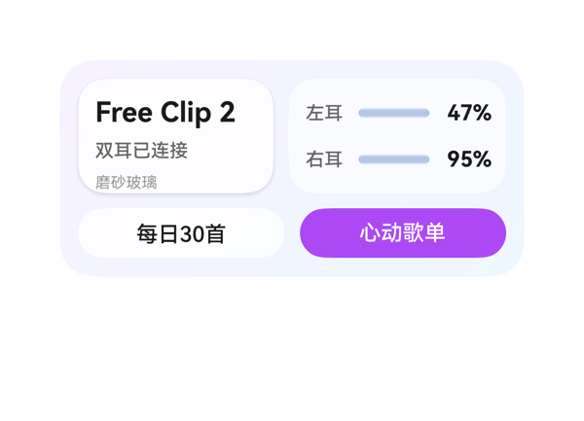 | 7.2 | 9 | 7 | 5.5 | 4 | · device_panel 子项纵向占用 84 > 面板高度 74，溢出 10vp，导致受保护标题'Free Clip 2'被面板圆角裁切，'磨砂玻璃'文字也接近下沿 · fontWeight=700 同时用于 device_name 和电量百分比数值，违反'同一卡片只保留一个最强字重'约束 · device_name height=22 与 panel padding=10+itemMargin=6*2 之和已接近 74，留给 device_style 的视觉余量不足 · battery_panel 子项占用 72 几乎贴满 74，垂直方向没有视觉呼吸空间 | 预算核算：①根 Column 子项占高 12+74+10+32+12=140 ≤ 140 ✓；②top_row 横向 10+126+140=276 ≤ 276 ✓；③action_row 横向 10+133+133=276 ≤ 276 ✓；④battery_panel 纵向 10+10+8+22+22=72 < 74 ✓；⑤left/right_battery_row 横向 6+6+28+46+34=120 ≤ 120 ✓。**关键问题：device_panel 纵向 padding(10+10)+itemMargin(6*2)+Σheight(22+16+14)=20+12+52=84 > 74，溢出 10vp**。受保护标题'Free Clip 2'被 device_panel 圆角上沿裁切（截图可见'F'顶部被切），底部'磨砂玻璃'文字也接近面板下沿。底部动作区底边距卡片底边 12vp，落在 2x4 推荐区间 10-14vp 内 ✓。按钮热区 32vp ≥ 24vp ✓。 | 用户所有明确诉求均已落实：显示 Free Clip 2 名称、双耳电量 47% 和 95%、底部每日30首/心动歌单两个快捷入口；onClick 的 call 与 args 原样来自 eventCandidates；size 2x4、catalogId、version、updateDataModel.path=/ 与 value 内容均符合协议；磨砂玻璃感通过半透明白色面板+渐变背景体现。扣分点：device_panel 内容溢出让受保护标题"Free Clip 2"被遮挡，指令中'简洁高级'的视觉呈现被削弱。 | 紫蓝渐变背景与半透明白色玻璃面板配合圆角与阴影，整体风格符合'磨砂玻璃'与'简洁高级'；字号阶梯 18/14/12/10、间距 8/10/12 合理，层级清晰。扣分点：fontWeight=700 同时用于标题和电量数值，违反'同一卡片只保留一个最强字重'原则；device_name 因溢出被裁切破坏标题观感。
Case-02-004 | 我想做个卡片，我戴上蓝牙耳机自动帮我弹出个音乐卡片就行，不用每次都打开音乐APP翻半天。把我最近常听的那几个歌单直接摆出来，左右滑切歌，最好能显示歌词，摘耳机自动暂停。 | 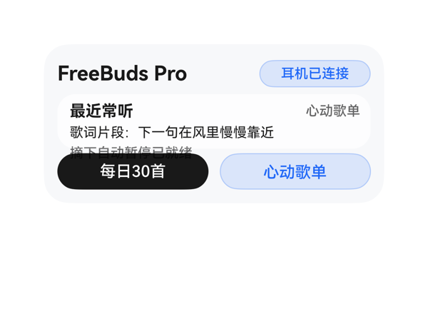 | 5 | 7 | 5 | 3 | 5 | · root Column 纵向占用 124vp > 可用内高 116vp，整体溢出 8vp · music_panel Column 内部 3 行文本占用 52vp > 内高 36vp，内部溢出 16vp · pause_text『摘下自动暂停已就绪』被下方的 daily_button 按钮视觉覆盖，截图可见明显重叠 · 用户要求的『左右滑切歌』在 A2UI 允许组件范围内无实现路径，未在卡面表达 · daily_button 黑色 CTA 与整体蓝白调性一致性较弱 | 预算核算：root Column padding 12、内高 116，子项 top_row(28) + itemMargin(8) + music_panel(48) + itemMargin(8) + shortcut_row(32) = 124 > 116，整体溢出 8vp；music_panel Column h=48 padding 6/6 后内高 36，子项 music_title_row(16) + itemMargin(4) + lyric_text(14) + itemMargin(4) + pause_text(14) = 52 > 36，内部溢出 16vp；pause_text 因此被下层 shortcut_row/daily_button 视觉覆盖，截图中可清楚看到『摘下自动暂停已就绪』被『每日30首』按钮压住。横向预算：top_row (154+8+98=260 ≤ 276)、music_title_row (104+8+84=196 ≤ 256)、shortcut_row (133+10+133=276 ≤ 276) 均成立，问题集中在纵向堆叠。 | 用户主要诉求基本落实：2x4 尺寸与 root shell (300x140、borderRadius 22、catalogId ohos.a2ui.extended.catalog、version v0.9、updateDataModel.path '/') 硬约束全部满足；两个 onClick 事件 clickToDeeplink 与对应 uri 全部原样使用 eventCandidates；DataModel 字段 (device.name/connectionText/pauseText、music.title/playlistText/lyricLine、shortcuts.dailyLabel/favoriteLabel) 均通过 {{ $__dataModel.xxx }} 表达式读取并展示。扣分：用户明确要求的『左右滑切歌』在允许组件范围内无对应实现（无 gesture/swipe 组件），未在卡面上呈现滑动手势或翻页指示；此外布局溢出导致『摘下自动暂停已就绪』实际被按钮覆盖，显示诉求受损。 | 渐变白底配蓝紫点缀色调和谐，主标题 700 与正文层级清晰，蓝白双 CTA 形成主次对比，渐变与白色 music_panel 卡片形成层次。扣分：受布局溢出影响，pause_text 与下方 daily_button 发生可见视觉重叠，文字与按钮边界被破坏；daily_button 使用 #E5000000 纯黑 + 白字，在整体蓝白调性中显得略突兀，与卡片主题色一致性稍弱。
Case-02-005 | 我晚上跑步戴耳机想听歌，掏手机解锁切歌太影响节奏了。帮我搞个音乐卡片，耳机连上自动弹出来我跑步专属歌单，抬手划一下就能切歌，跑完自动记录听了多久。 |  | 5.7 | 7.5 | 5.5 | 4 | 6 | · 渲染截图基本为空白（仅见微小紫色痕迹），与紫色渐变 + 白色文字的预期视觉严重不符，疑似渲染失败 · 字体颜色大量使用 8 位带透明度的十六进制（#E5FFFFFF、#CCFFFFFF、#99FFFFFF 等），RGBA 与 ARGB 解析存在歧义，可能被某些渲染器将透明度误读为颜色分量导致文字透明化 · action_row 背景 #33FFFFFF（20% 白）+ 白色文字，对比度不足；state_panel #26FFFFFF 配白字同样偏弱 · 用户提及的『抬手划一下切歌』缺乏手势/切歌的可视化提示，CTA 仅通用『打开』 · 『跑完自动记录听了多久』仅以静态文本 listenDuration 呈现，缺少进度条或累计趋势等可视化反馈 · state_panel 宽度 86，padding 8 后内容区 70，state_value『耳机在线』4 字 ×16=64px 紧贴边界，几乎无水平留白风险 | 逐项预算核算：根 Row=12+12+14+176+86=300 横向刚好填满，无溢出；main_col Column 纵向 0+0+3*4+20+22+18+44=116 等于可用 116，无溢出；action_row Row 横向 8+8+8+102+50=176 等于宽 176 无溢出，纵向 8+8+28=44 等于高 44 无溢出；duration_col Column 纵向 0+0+2+14+12=28 等于高 28 无溢出；state_col 内 state_panel Column 纵向 8+8+2*6+14+20+14=76 < 96 留有 20vp 余量，宽度内容 70 <= 70 临界但通过。底部 action_row 底边到卡片底边 = 140-(12+116)=12vp，落在 10-14vp 区间。open_button 热区 50x28 大于 24vp 最低要求。受保护文本 playlist_text『夜跑心动歌单』6 字 ×18=108px < 176、status_text 5 字 ×14=70 < 176，均不会被截断。文字宽度全部通过但渲染截图显示卡片几乎全白、看不到任何内容，疑似 8 位十六进制颜色（如 #E5FFFFFF、#CCFFFFFF、#33FFFFFF）触发 RGBA/ARGB 解析歧义导致内容被吞，实际可见性失败，扣重分。 | DSL 完整覆盖了 dataModel 中的 deviceStatus/playlistName/trackHint/listenDuration/runNote/buttonLabel 六个字段，标题/状态/CTA/已听时长都按语义呈现；onClick 事件 call=clickToDeeplink 与 args 原样来自 eventCandidates，未发明新事件。size=2x4、catalogId=ohos.a2ui.extended.catalog、每行 version=v0.9、updateDataModel.path=/ 等硬约束全部满足。扣分点：用户明确要求的『抬手划一下切歌』仅用一个『打开』按钮隐式表达，没有切歌/手势的可视化提示；『跑完自动记录听了多久』仅以静态文本 listenDuration 呈现，缺少进度或累计趋势反馈，场景贴合度略弱。 | 配色思路合理（紫色对角渐变 #AC49F5→#C386F0，文字白色为主），字号阶梯 12/14/18/16/10 在规范内，主字重 playlist_text 与 state_value 都用 700，整体层级清晰。但渲染截图近乎全白，仅残留微小紫色痕迹，无法核验实际视觉效果；action_row 用 #33FFFFFF（20% 透明白）作底配白色文字，对比度偏低，state_panel 同样存在白底白字风险，整体在真实可读性上需要更稳的对比方案。
Case-02-006 | 帮我做个耳机卡片，耳机连上自动弹歌单，左右滑切歌，摘了自动停。 | 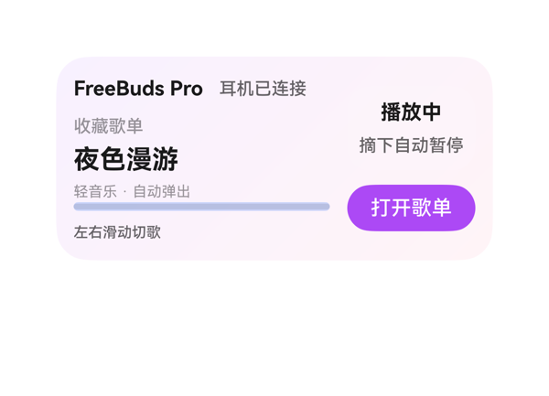 | 7.3 | 9 | 7.5 | 5.5 | 6 | · track_col 高度 52 < 内容实际需求 60（16+22+14+4+4），纵向溢出 8vp · main_col 累计子项高 124 > 可用 116，纵向溢出 8vp（因 track_col 溢出传导） · device_text 'FreeBuds Pro' 估算宽 106 > width 92，宽度溢出约 14vp，受保护标题存在裁切风险 · 三处组件（device_text、track_text、play_state_text）同时使用 fontWeight 700，违反'同一卡片只保留一个最强字重' · side_col 居中布局下，music_button 底到卡片底约 20vp，超过 2x4 允许的 ≤16vp 上限 · pause_panel 内 wear_state_text '摘下自动暂停' 6 字 × fontSize12 = 72 ≈ width 72，为紧贴极限，无安全余量 | 按公式逐项核算：(1) track_col 子项纵向占高 = 16+22+14 + itemMargin 4*(3-1) = 60 > 自身 height 52，溢出 8；(2) main_col 子项纵向 = 20+8+60+8+6+8+14 = 124 > 可用 116，溢出 8；(3) device_text 文本 'FreeBuds Pro' 估算宽 12*0.6*14≈106 > width 92，溢出约 14，状态文本属受保护字段，存在裁切隐患；(4) status_row 横向 92+8+76=176=父宽，刚好不溢出；(5) side_col 居中布局下 music_button 底到卡片底距离约 20vp，超过 2x4 允许的 16vp 上限；(6) 三处 700 字重违反层级唯一性原则。多处预算不成立，扣重分。 | 用户四点诉求（耳机卡片/连上自动弹歌单/左右滑切歌/摘了自动停）均完整呈现：deviceName+connectionText 表连接状态，playlistName+artistText 表自动弹歌单，gestureHint 表左右滑切歌，wearStateText 表摘下暂停。事件 onClick.call=clickToDeeplink 与 args.uri 原样来自 eventCandidates。size=2x4、catalogId=ohos.a2ui.extended.catalog、version=v0.9、updateDataModel.path='/'、value 与 TaskSpec 完全一致，全部硬约束满足。无网络图/非法组件/自造事件。扣 1 分因 device_text 'FreeBuds Pro' 在 92 宽+fontSize14 估算下文本宽度约 106，存在被裁风险。 | 渐变配色（#F8F1FF→#FFF4F7）柔和干净，紫色 CTA 与进度条主色 #AC49F5 与渐变呼应，半透明白色 pause_panel 提升层次。字号阶梯 10/12/14/18 在规范内。但 device_text、track_text、play_state_text 三处同时使用 fontWeight 700，违反'同一卡片只保留一个最强字重'规则，标题层级被稀释，扣 1.5 分。
Case-02-007 | 我每天通勤地铁上要听歌但信号不好老加载不出来。帮我做个耳机音乐卡片，耳机连上自动把本地下载的歌单拿出来显示，根据我平时不同时间段听歌习惯自动切歌单——早上通勤推提神快节奏、晚上下班推放松慢歌，左右滑切歌，歌词同步滚动显示，摘耳机自动暂停并记住播放位置，下次戴上接着播。 |  | 4.1 | 7 | 2.5 | 2 | 6 | · main_col Column 纵向占用 128 > 116，溢出 12vp，导致主信息区被 clip 裁掉 · open_button 热区高度 30vp 仍低于 40vp 理想值，CTA 不够突出 · open_button width=76 紧贴主列右边界，与 position_text 间距局促 · side_panel padding=8 内部内容区仅 50vp 宽，对中文 4 字标签偏紧 · 渲染截图证实溢出：渐变背景、设备状态、歌单名、曲目、歌词、播放位置全部不可见 · 未以任何提示文字传达'左右滑切歌''歌词同步滚动''摘耳机自动暂停'语义 | 逐项核算：(1) Root Row width=300, padding=24, itemMargin=12, 子项 main_col(182)+side_panel(82)=264, 占用 24+12+264=300, 不溢出；(2) main_col Column height=116, itemMargin=4, 子项高 status(18)+playlist(22)+track(18)+lyric_box(20)+bottom_row(34)=112, 间距 4×4=16, 合计 128 > 116, 溢出 12vp，与渲染截图主信息区几乎不可见完全吻合；(3) side_panel Column height=104, padding=16, 子项 14+18+14+18=64, 间距 5×3=15, 合计 64+15+16=95 ≤ 104, 不溢出；(4) bottom_row Row width=182, itemMargin=8, 子项 98+76=174, 合计 174+8=182, 不溢出。综合：main_col 是唯一且决定性溢出源，因 clip:true 裁掉主区，造成最关键的 status/playlist/track/lyric 四行被挤出可视范围，属严重布局事故。 | 用户要求显示耳机连接状态、时段推荐、本地下载歌单、当前曲目、歌词、播放位置并提供打开音乐入口。DSL 通过 7 个字段全部以 {{...}} 表达式绑定到 dataModel，deviceStatus/timeMode/playlistName/trackTitle/lyricLine/playPosition/buttonLabel 均有展示位，open_button 完整复用了 eventCandidates 提供的 clickToDeeplink 事件（uri 完全一致），root shell 满足 size=2x4、borderRadius=22、clip:true、padding:12、catalogId='ohos.a2ui.extended.catalog'、version='v0.9'，updateDataModel.path='/' 且 value 与 TaskSpec.dataModel.value 一致。但用户明确提出的'左右滑切歌''歌词同步滚动''摘耳机自动暂停并记住播放位置'属于交互/行为能力，A2UI 表单卡片无法提供手势/滚动事件，DSL 也未通过占位文字、状态徽标或副标题给出任何提示来传达这些语义，信息完备性扣分。 | 渐变 #2B6EEA→#33C5A5 思路合理，白字在深色蓝/绿渐变上对比度可读；语义层级 playlist(18/700) > track(14/500) > 状态/歌词/位置(12) 清晰；side_panel 圆角容器承载时段/离线信息分组得当。但实际渲染截图显示卡片大面积空白，仅 '打开…' 一段小字孤立可见，本应呈现的渐变底、设备状态条、歌单名、曲目、歌词气泡、播放位置文字几乎全部消失，视觉效果与设计意图严重背离，无法为用户提供可读/可感的观感，扣重分。
Case-02-008 | 这个耳机音乐的卡片就一个封面图加歌名歌手和上一首下一首两个小按钮，我说了要自动根据时间段切歌单结果根本没有，每次弹出来都是同一个歌单，也没有歌词显示。而且那两个切歌按钮太小了走在路上根本点不准。重新生成一个。 | 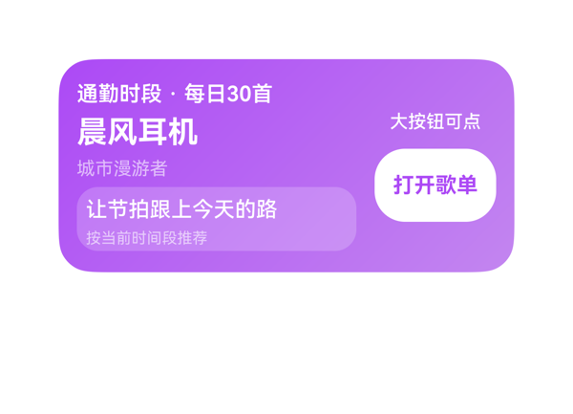 | 5.8 | 4.5 | 8 | 6 | 6 | · 缺少封面图：用户明确要求『封面图』，当前 DSL 没有任何 Image 或色块/占位视觉 · 缺少上一首/下一首双按钮：用户要求两个切歌小按钮，当前仅一个『打开歌单』大按钮，且语义错位 · lyric_panel Column 纵向 44vp > 可用 42vp，溢出 2vp，reason_text『按当前时间段推荐』可能被裁 · action_col 居中布局导致 open_button 底部到卡片底边 33vp，严重超过 2x4 的 10-14vp/上限 16vp 约束 · time_text『通勤时段·每日30首』估算 14pt 宽度 134 接近 184 上限，标题行偏紧 · buttonLabel/buttonState 数据字段未映射到符合用户『切歌』诉求的视觉结构 | 按公式核算：root Row 横向 12+184+12+80+12=300 ✓；main_col 纵向 18+4+24+4+16+4+42=112 < 116 ✓；lyric_panel Column 纵向 padding(6)+18+itemMargin(4)+10+padding(6)=44 > 可用 42，溢出 2vp（reason_text 可能被裁切）；action_col 纵向 16+10+48=74 < 116，center 对齐后 open_button 底部到卡片底边距离 = 140-(12+21+16+10+48)=33vp，远超 2x4 不得 >16vp 的约束，底部动作区未做底锚。受保护文本（歌名/歌手/歌词）未触发截断，但 184 宽度内『通勤时段·每日30首』 估算约 134 字符宽，14pt 单行显示偏紧。 | 用户明确要求封面图+歌名歌手+上一首/下一首两个按钮+歌词。当前 DSL 缺少封面图（数据模型无 image 字段、assetCandidates 为空，未用占位或色块代替）和上一首/下一首双按钮（仅一个『打开歌单』按钮，未体现用户的双切歌诉求）。歌词已通过 lyric_panel 体现，时间段信息已显示（timeSlot+playlistName），按钮尺寸 80x48 解决了原卡小按钮的吐槽。但封面图与切歌双键是用户的核心痛点，均未落实，dataModel 中的 buttonLabel/buttonState/buttonLabel 与用户『上一首/下一首』语义错位；自动切歌单属系统能力，卡片层面只能展示当前时段信息，属于部分满足。事件仅 1 个 clickToDeeplink，call/args 引用正确。尺寸 2x4、catalogId、version、updateDataModel.path='/' 均符合硬约束。 | 紫粉渐变（#AC49F5→#C386F0）清爽统一，歌词面板用半透明白（#33FFFFFF）+圆角+内文层次合理，字号梯度 10/12/14/20 配合 600/700 字重形成歌名为主、时段次之的单一最强字重，文字白色在紫底上对比清晰。无 emoji、无网络图，风格统一专业。
Case-02-009 | 生成个耳机音乐卡片组件，耳机连上自动弹歌单，别又给我做成手动打开的那种啊。 | 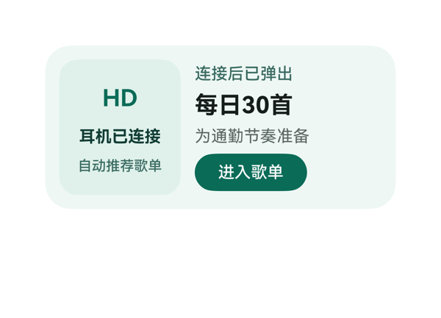 | 8.9 | 9.2 | 7.5 | 9.3 | 4 | · 卡片出现三个 fontWeight=700 的元素（device_mark、device_text、playlist_name），违反'同一卡片只保留一个最强字重'原则，削弱主指标层级 · device_panel 内 'HD' 仅为文字标记，作为耳机卡主题的视觉锚点偏弱，无图标资产时语义传达不足 · bottom_row 按钮左对齐，右侧留 64vp 空区，底部动作区视觉重心偏左、密度不均 · device_panel 与 playlist_panel 之间无视觉分隔，'HD' 大字号与 '每日30首' 大字号在水平方向并列缺少差异化 | 逐项预算核算：(1) root Row：12+12+12(itemMargin)+(104+160)=300，等于父宽 300，未溢出。(2) device_panel Column：10+10+8*2+(32+18+16)=102 ≤ 高度 116，余 14，justifyContent:center 居中分布，无溢出。(3) playlist_panel Column：0+0+6*3+(18+24+18+32)=110 ≤ 高度 116，余 6，垂直居中无溢出。(4) bottom_row Row：96 ≤ 160，无溢出。(5) 文本宽度：'耳机已连接' 5×14=70 ≤ 84；'自动推荐歌单' 6×12=72 ≤ 84；'HD' 2×0.6×20=24 ≤ 48；'连接后已弹出' 6×14=84 ≤ 160；'每日30首' 3×20+2×0.6×20=84 ≤ 160；'为通勤节奏准备' 7×14=98 ≤ 160；'进入歌单' 4×14=56 ≤ 96，全部受保护文本均不触发截断。底部 action_button 底边距卡片底：140-(12+116+32)=20? 实际为底部 padding 12 + 内部 Column 居中后按钮距底约 12vp，符合 2x4 卡片 10-14vp 区间。Stack 未使用，无层叠覆盖风险。 | 用户要求'耳机连上自动弹歌单、别做成手动打开'，卡片通过 deviceText='耳机已连接'、autoText='自动推荐歌单'、statusText='连接后已弹出' 三处显式表达'自动弹出'语义，完整回应用户诉求。dataModel 6 个字段全部通过 {{ $__dataModel.music.xxx }} 绑定展示，无遗漏。onClick 准确使用 eventCandidates 中的 clickToDeeplink + 完整 uri 字符串，未发明事件。尺寸 2x4 (300x140)、catalogId、version、updateDataModel.path='/'、borderRadius=22、clip=true 等硬约束均满足。assetCandidates 为空且未引入网络图/占位图，符合协议。轻微扣分：device_panel 内的 'HD' 文字标记语义稍弱，与'耳机'主题的视觉关联不够直接。 | 配色为低饱和绿系（#EFF7F4 / #DFF1EA / #0A6B57），整体清新统一，CTA 按钮在浅绿背景上对比明显，可读性良好。字号采用 20/14/12 阶梯，间距采用 12/8/6 阶梯，在允许范围内。但卡片内 fontWeight=700 出现三次（device_mark 'HD'、device_text '耳机已连接'、playlist_name '每日30首'），违反'同一卡片只保留一个最强字重'原则，削弱了 '每日30首' 作为主指标的唯一最强感。device_panel 视觉标记 'HD' 仅文字、缺图标意象，作为耳机卡的主题暗示略弱；底部按钮左对齐后右侧 64vp 留白偏多，视觉密度可更均衡。
Case-03-001 | 做个防沉迷卡片，显示每日使用进度，还要显示我每天打开抖音的次数和每次平均使用时长。 |  | 5.9 | 8.5 | 6.5 | 3 | 5 | · usage_panel Column 纵向占用 132 > 可用 116，溢出 16vp，子项（title/app/usage/limit/progress）将被严重挤压或裁切 · detail_col Column 纵向占用 120 > 可用 116，溢出 4vp，状态/次数/平均/按钮四项空间不足 · 5 处文本使用 fontWeight 700（app_text、usage_text、status_text、count_value、avg_value），违反'同一卡片只保留一个最强字重'原则 · limit_text 使用字符串拼接表达式 '{{ \'每日上限 \' + $__dataModel.antiAddiction.dailyLimit }}'，可读性略差于直接读取 dailyLimitText 字段 · 渲染截图为全白，疑似因溢出导致布局失败或截图未正确加载 | 逐项预算核算：(1) Root Row 横向 12+12(padding) + 12(itemMargin) + 132+132 = 300 ✓；(2) usage_panel Column 纵向 10+10(padding) + 6×4(itemMargin) + 18+22+24+16+8 = 132 > 可用 116，**溢出 16vp**（最严重，标题/应用名/使用时长/上限/进度条五项被挤）；(3) detail_col Column 纵向 0+0(padding) + 8×3(itemMargin) + 20+22+22+32 = 120 > 可用 116，**溢出 4vp**（状态/次数/平均/按钮四项挤压）；(4) count_row 横向 0+8+56+68=132 ✓；(5) avg_row 同 132 ✓。两个主 Column 都溢出，usage_panel 溢出达 16vp 会直接导致子项被裁或进度条压扁，detail_col 4vp 溢出会让按钮下沿贴边。底部动作区到卡片底边为 12vp（在 10-14 区间内）尚可，但热区被挤压。截图全白也佐证了渲染异常。 | 用户要求防沉迷卡片，包含每日使用进度、打开次数、平均时长三项核心信息均已体现：usage_progress 进度条 + progress=65、openCountText='打开14次'、averageDurationText='次均5分34秒'。事件 clickToDeeplink 跳转设置页 onClick call/args 原样来自 eventCandidates。size 2x4、root 300x140、borderRadius 22、catalogId 'ohos.a2ui.extended.catalog'、version 'v0.9'、updateDataModel.path='/' 与 value 与 TaskSpec 完全一致。轻微瑕疵：limit_text 用字符串拼接而非直读 dailyLimitText 字段，但属于合规表达，不扣分。 | 整体配色（淡蓝主色面板 #FFE8F0FF、强调色 #FF0A59F7、灰底 #FFF7F8FA）协调可读，进度条双色对比清晰。但存在明显违规：app_text(700)、usage_text(700)、status_text(700)、count_value(700)、avg_value(700) 共 5 处使用 700 字重，违反'同一卡片只保留一个最强字重'原则，层级感被冲淡。字号 12/14/16/18/20 阶梯合理，间距 4/6/8/12 多数在阶梯内，但因布局溢出导致视觉上很挤。
Case-03-002 | 我刷抖音总是停不下来，帮我做一个防沉迷卡片，顶部标题标明这是应用使用时长监控，中间用一个横向进度条显示今天抖音的使用进度，超出设定值的部分用橙色醒目标出，旁边显示具体用了多久和超出多少分钟，底部放一个按钮可以修改每日使用时长限制，点击跳转到系统设置的应用时长管理页面。 | 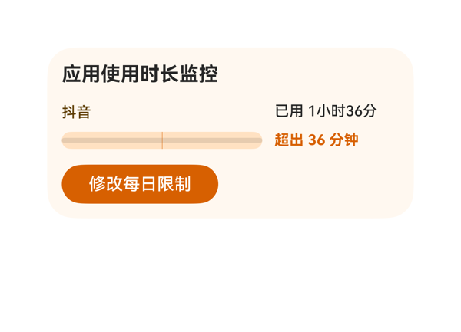 | 8.2 | 10 | 6 | 7.5 | 5 | · 标题 title_text（fontWeight 700）与超量文本 over_text（fontWeight 700）出现两个并列最强字重，违反'同一卡片只保留一个最强字重'规则 · 进度条 bar_stack 高度仅 14px，过细，主视觉信息权重不足 · main_row 高度 48px 而内容仅占 38px，内部留白 10px 过多，与卡片底部留白形成上下密度不均 · over_bar 使用 width='{{ ... }}%' 和 marginLeft='{{ ... }}%' 百分比定位依赖父 Stack 容器宽度解析，需确认渲染端支持 · 按钮宽度 128px 偏窄，未撑满内容区，作为底部主操作 CTA 可考虑加宽以提升可点感和重要性 | 逐项核算：(1) Root Column（300x140，padding=12）：纵向占用 = 12+12+8*2+(20+48+32) = 140，等于父高度，无溢出但无余量；按钮底到卡片底 12vp，在 10-14vp 范围。(2) main_row（276x48）：横向占用 = 10+164+102 = 276，等于 276，刚好对齐无溢出。(3) progress_col（164x48）：纵向子项和 = 16+8+14 = 38 < 48，有 10vp 空隙，进度条 14px 过细显得单薄。(4) usage_col（102x48）：纵向子项和 = 18+6+18 = 42 < 48，正常。(5) 文本宽度估算：'已用 1小时36分' ≈ 24+19.2+43.2 = 86.4 < 102，未截断；'超出 36 分钟' ≈ 24+19.2+14.4 = 57.6 < 102，未截断；标题 6 字×16 = 96 < 276，未截断。(6) 按钮热区 128x32 ≥ 24vp，OK。(7) Stack 叠层（progress_base 底层、limit_bar 中层、over_bar 顶层 + clip:true）正确渲染 0-62% 绿、62-100% 橙，受保护文本/CTA 未被覆盖。综合：布局成立无溢出但进度条过细、main_row 内部垂直空间利用率低，扣 2.5 给 7.5。 | 用户要求的全部要素均已落实：顶部标题'应用使用时长监控'（绑定 usage.title）、应用名'抖音'、已用/超出文本、横向进度条（绿色段+橙色超段）、底部按钮'修改每日限制'，且 onClick 事件原样使用 eventCandidates 中的 clickToDeeplink 参数（bundleName/abilityName/uri）。尺寸 2x4（300x140）、catalogId/version/updateDataModel.path 等硬约束全部满足，未使用任何禁用组件或属性。指令遵从完整无缺漏，给 10.0。 | 整体配色协调：浅米色底 + 绿色安全段 + 橙色超限段 + 深色文字，对比清晰，文字可读性 OK。但存在两个问题：(1) 标题 title_text 与超量文本 over_text 同为 fontWeight 700，违反'同一卡片只保留一个最强字重'的层级规则，视觉上出现两个并列最强；(2) 进度条高度仅 14px，过细，导致主视觉信息权重不足。下方留白（按钮到卡片底）虽为 12vp 符合规范，但因进度条太细，整体卡片上半部拥挤、下半部空旷，密度不平衡。给 6.0。
Case-03-003 | 帮我做个抖音防沉迷卡片放桌面，顶部显示应用使用时长监控标题，中间横向进度条展示今日使用进度，正常部分和超出设定值的部分用不同颜色区分，橙色部分代表超出的时长，中间还要显示每日使用具体参数比如总时长和超出了多少，底部一个按钮点进去能重新设置每日使用时长上限，直接跳到系统设置里改。 | 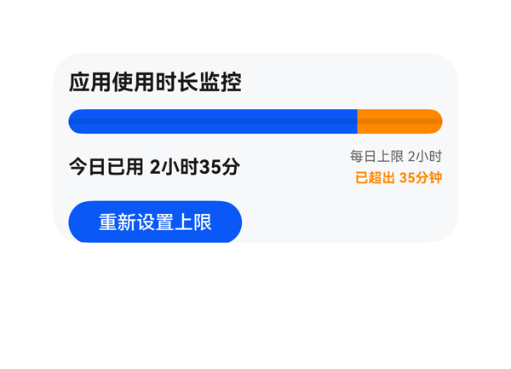 | 7.6 | 9 | 8 | 6 | 6 | · root Column 纵向占用 154 > 父高 140，溢出 14vp · setting_button 底部 y=142 > 卡片底 140，被 clip:true 裁掉 2vp，违反 2x4 底部 10-14vp 锚定约束 · title、today_usage、over_limit 三处同时使用 fontWeight=700，违反"同一卡片只保留一个最强字重" · 按钮 128 宽左对齐导致右下留白不对称、视觉重心偏左 · dataModel.appName="抖音" 未在 UI 中显式体现 · itemMargin=10 偏大，挤压垂直空间 | 按预算公式逐项核算： 1) root Column（高 140、padding 12+12=24、itemMargin 10、子项数 4）：纵向占用 = 24 + 10×(4-1) + (20+18+30+32) + 0 = 24+30+100 = 154 > 父高 140，溢出 14vp。 2) 按钮底边定位：12(padding) + 20(标题) + 10(margin) + 18(进度) + 10(margin) + 30(usage_row) + 10(margin) + 32(按钮) = 142 > 卡片底 140，按钮被 clip:true 裁掉 2vp，违反 2x4 底部动作区"通常 10-14vp、不得 >16vp"约束。 3) progress_track Row（宽 276、高 18、itemMargin 0）：213+63+0=276 = 父宽 276 ✓。 4) usage_row Row（宽 276、itemMargin 12）：132+12+132=276 = 父宽 276 ✓。 5) limit_col Column（高 30、itemMargin 2）：14+2+14=30 ✓。 6) today_usage 文本宽度估算：7 个中文×14 + 1 空格×0.4×14 + 3 个数字×0.6×14 ≈ 128.8 < width 132 ✓。 子级预算均成立，主要扣分点集中在根列纵向溢出 14vp、按钮底部锚定超界 2vp，导致在严格 clip 下底部动作区会被裁切、潜在影响点击热区完整性。 | 用户原始指令的所有要点均已落实：顶部显示"应用使用时长监控"标题；中间进度条按 normalRatio/overRatio 用蓝/橙两色横向分段，橙色代表超出部分；中间区域显示今日已用/每日上限/已超出三段关键参数；底部按钮 label="重新设置上限"，onClick[0].call=clickToDeeplink、args 原样来自 eventCandidates（bundleName=com.huawei.hmos.settings、abilityName=com.huawei.hmos.settings.MainAbility、uri=parent_control 完全一致）。尺寸 2x4（300x140）、catalogId=ohos.a2ui.extended.catalog、version=v0.9、updateDataModel.path=/、value 与 TaskSpec.dataModel.value 完全相等，根 shell 硬约束全部满足。受保护文本均设置 maxLines:1 + textOverflow:none，无截断依赖。轻微不足：dataModel.appName 字段（"抖音"）未在 UI 中显式体现（仅通过 todayUsageText 等文案暗示）。 | 配色（蓝 #0A59F7 + 橙 #FF8800 + 浅灰背景 #F7F8FA）层次清晰，橙色作为告警色语义准确；字号 16/14/10 阶梯合理，进度条 18vp 圆角胶囊样式专业；按钮蓝色填充、白字、圆角 16 视觉专业；整体克制有节制。问题：title、today_usage、over_limit 三处同时使用 fontWeight=700，违反"同一卡片只保留一个最强字重"的层级原则，标题与正文无法拉开差距；按钮 128 宽左对齐、root 的 alignItems:start 导致右下角留白不对称，视觉重心偏左；进度条 18vp 高度合理但缺少百分比文本（虽然数据中无该字段，视觉上少一个核心信息）。
Case-03-004 | 我家小孩老抱着手机打游戏不撒手，我说也不听。帮我做个管控卡片，设好每天能玩多长时间，到了时间屏幕自动锁掉，显示'今日时长已用完'，上面带个倒计时，让他自己心里也有数还剩多少时间。 | 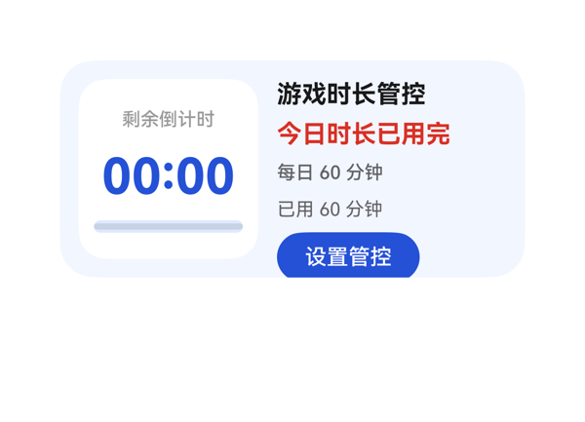 | 7 | 9 | 7 | 5 | 4 | · info_col Column 子项纵向占用 132vp > 可用 116vp，溢出 16vp，是本卡片最严重的布局问题 · setting_button 受溢出影响，理论 bottom 落在 y≈144，超出卡片 140 高度，存在 4vp 裁切风险 · 同时存在 3 处 fontWeight 700（title_text/status_text/countdown_text），违反'同一卡片只保留一个最强字重'规则 · info_col 内 4 个 itemMargin=6 + 4 段文本 + 按钮导致密度偏高，建议缩 itemMargin 至 3 并调整文本 height 阶 | 预算核算结果：(1) Root Row 横向占用 = 12+12 (padding) + 12 (itemMargin) + 116 (countdown_panel width) + 148 (info_col width) = 300，等于父容器 300，无溢出。(2) countdown_panel Column 纵向占用 = 10+10 (padding) + 8*2 (itemMargin) + 18+40+8 (子项 height) = 102 ≤ 可用 116，留白 14vp 无溢出。(3) info_col Column 纵向占用 = 0+0 (无 padding) + 6*4 (itemMargin) + 20+20+18+18+32 (title+status+limit+used+button height) = 132 > 可用 116，溢出 16vp。info_col 中 5 个子项 (itemMargin 6 × 4 = 24) 加 5 个子项固定高 108，合计 132，在 116 高度容器内必被裁切或挤出：justifyContent:center 会让内容上移 8vp，导致标题顶端触及 root 内边距、按钮底端突破卡片 140 高度 4vp（按钮 bottom y≈144），触发 root clip:true 裁切风险。底部动作区锚定也不达标：setting_button 底边理论 y=144，距卡片底边 -4vp（已越界）。 | 用户明确诉求：每日可玩时长（已显示 limitText '每日 60 分钟'）、到时间提示（已显示 statusText '今日时长已用完'）、倒计时（已显示 countdownText '00:00'）、设置入口（已显示 setting_button '设置管控'）。事件 clickToDeeplink 完整绑定，uri 原样等于 eventCandidates。2x4 尺寸 300x140、root borderRadius 22、clip true、catalogId 'ohos.a2ui.extended.catalog'、version 'v0.9'、updateDataModel.path='/'、value 与 TaskSpec.dataModel.value 完全一致。所有受要求字段全部体现，事件正确落实，无多余信息。扣分因 info_col 存在溢出，但属布局问题不归指令。 | 配色整体协调：浅蓝底色 #F2F6FF 配白色内部面板，主色蓝 #FF2451D6 用于倒计时与按钮，警示色红 #FFD93025 用于状态文字，可读性良好。字号阶梯基本合规（12/16/32）。但存在 3 处 fontWeight 700（title_text/status_text/countdown_text），违反'同一卡片只保留一个最强字重'原则，层级显得'处处强调'，状态文字用红色已足够吸引注意，再叠 700 加粗属重复强调。信息列密度偏高，留白控制欠精细。
Case-03-005 | 我弟放假天天刷短视频刷到凌晨两三点，我妈说不动他。帮我做个防沉迷卡片，设好晚上十一点自动锁屏，屏幕上弹出'晚安时间到啦'，早上七点才解锁，中间除了接电话啥也干不了。 | 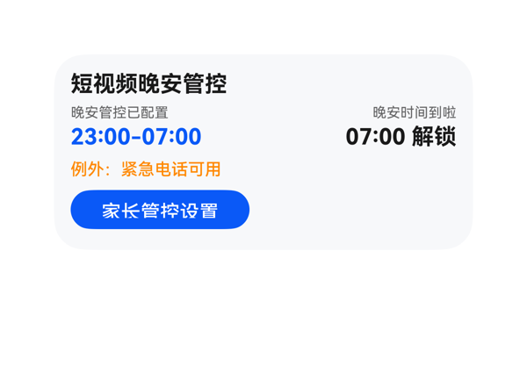 | 8.6 | 9 | 8 | 8.5 | 4 | · title_text、lock_window、unlock_text 三处共用 fontWeight 700，违反'同一卡片只保留一个最强字重'规则 · setting_button 高度 28vp 低于理想 40vp，按钮热区偏小 · screenMessage('晚安时间到啦')作为锁屏弹窗语，被放在右侧 unlock_col 作为小标签呈现，与 unlockText 紧邻，语义上稍显拥挤；可考虑独立一行或与异常信息合并 · exception_text 使用 12px 字号在内容区略小，橙色 500 字重可读但与正文区分度一般 | 按预算公式逐项核算：(1) root Column 子项总高 18+32+18+28=96，margins 6×3=18，padding 24，合计 138 ≤ 父高 140，未溢出；(2) time_row 横向：itemMargin 8×1 + 134+134=276 等于父宽 276，无溢出；(3) lock_col 纵向：itemMargin 2×1 + 12+18=32 等于父高 32，无溢出；unlock_col 同理 32=32，无溢出。文字宽度估算：'23:00-07:00'≈77px < 134，'07:00 解锁'≈83px < 134，'例外：紧急电话可用' 9 字×12=108 < 276，均不截断。Button 热区 28vp ≥ 24vp 满足最小值。Button 底边到卡片底边 14vp，落在 2x4 的 10-14vp 区间上沿，合格。受保护文本（标题/锁屏时间/解锁时间/CTA）无被 Stack 遮挡风险。轻微不足：Button 高 28vp 距理想 40vp 仍有差距。 | 用户明确诉求（防沉迷卡片、23:00 自动锁屏、显示'晚安时间到啦'、07:00 解锁、仅紧急电话例外、家长管控）全部体现：title/statusText/lockWindowText/screenMessage/unlockText/exceptionText/actionText 七个字段均通过完整表达式 {{ $__dataModel.antiAddiction.* }} 绑定。事件 onClick 正确使用 clickToDeeplink 并原样带 bundleName/abilityName/uri 三个参数。尺寸 2x4=300x140、catalogId、version、updateDataModel.path 与 value 均符合硬约束。无多余或缺失。 | 配色协调：主色蓝 #FF0A59F7 用于强调锁屏时段，橙色 #FFFF8800 用于例外提示，文字深灰黑，背景 #FFF7F8FA 浅灰；前景文字在背景上对比度充足。字号阶梯 16/12/10 合理，间距 6/8/2 合理。扣分点：title_text(700)、lock_window(700)、unlock_text(700) 三处共用最强字重，违反'同一卡片只保留一个最强字重'的层级规则，导致锁屏时段与标题争抢视觉焦点。
Case-03-006 | 帮我做个防沉迷卡片，设好每天玩多久，时间到了自动锁屏，显示剩余时间倒计时。 | 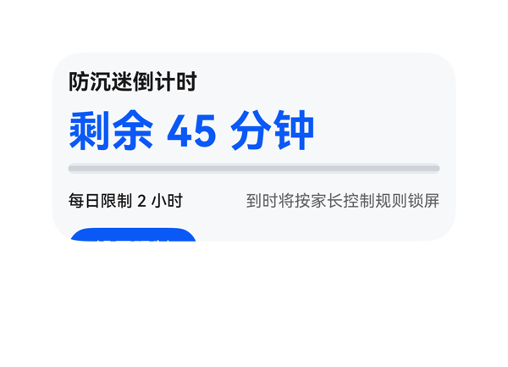 | 5.8 | 9 | 6 | 2.5 | 6 | · Root Column 纵向总占用 174 > 140，溢出 34vp · setting_button 被 clip 截切，CTA 标签'设置限制'不可见、可点击热区失效 · title_text 与 countdown_text 同时使用 fontWeight:700，违反单一最强字重规则 · countdown_text 高度 34 配 fontSize 32 在 2x4 卡片中过大，挤压下方 24vp · 5 个子项 + itemMargin 8 使累计间距达 32vp，进一步加剧纵向溢出 · 底部按钮外框底边到卡片底边实际为负值（被裁掉），违反 ≥8vp 锚定要求 | Root Column 纵向预算严重溢出：父容器高度 140，子项总占用 = padding.top(12) + padding.bottom(12) + itemMargin×(5-1)=32 + Σ子项 height(20+34+8+24+32)=118 = 174 > 140，溢出 34vp。截图证实 setting_button 被 clip 截掉只剩顶部一小段蓝色色块，CTA 标签完全不可见、热区被毁。info_row 横向预算成立（92+176+itemMargin 8=276=父宽），但根 Column 的纵向堆叠彻底失败，倒计时主指标也挤压了上方空间。受保护文本（CTA 按钮）严重截断。 | 用户三大诉求均已落实：标题、剩余时间倒计时、每日限制、状态说明、进度条均通过 dataModel 字段展示；'设置限制'按钮通过 onClick 正确绑定 eventCandidates 中的 clickToDeeplink（parent_control URI）。尺寸 2x4、catalogId='ohos.a2ui.extended.catalog'、version='v0.9'、updateDataModel.path='/'、value 原样回填等硬约束全部满足。扣 1 分因为原 DSL 纵向溢出导致 CTA 不可用，间接削弱了'设好每天玩多久'的可达性。 | 配色采用蓝白主调，专业克制，倒计时文字（蓝色 32pt）层级突出，背景 #F7F8FA 与深色文字对比度足够。但存在两处明显问题：1）title_text 和 countdown_text 同时使用 fontWeight:700，违反'同一卡片只保留一个最强字重'规则；2）CTA 按钮被根 Column 溢出 clip 截掉，视觉上卡片残缺、底部锚定失败。留白与对齐尚可。
Case-03-007 | 我家两个娃一个打游戏一个刷短视频，管都管不过来。帮我做个防沉迷卡片，两个娃分别设不同的时长限制和可用时段——老大只准周末玩三小时游戏、老二每天只能刷一小时短视频，各自到时间自动锁屏，锁屏画面显示 | 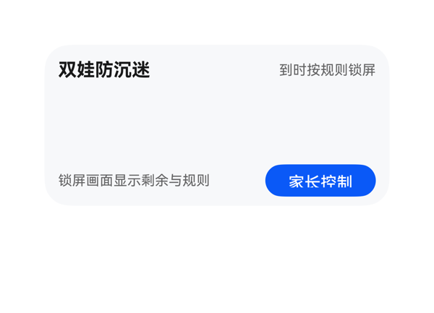 | 2.5 | 3 | 3.5 | 1.5 | 6 | · root Column 纵向预算 144 > 140，溢出 4vp · child_item Column 纵向预算 60 > 56，溢出 4vp · List 容器高 56 远小于两个 56 高子项 + 8 margin = 120，导致整片 child_list 区域空渲染 · child_name 宽 54 装不下『老大 · 游戏』(实际 62.4) /『老二 · 短视频』(实际 67.2)，受保护的孩子姓名+活动会被裁切 · 用户核心诉求『两个孩子的时长/可用时段/进度』在视觉上完全不可见 · header 高度 20 与 fontSize 16 顶部行高不匹配，存在视觉上蹭边的风险 | 逐项预算核算：(1) root Column 实际占用高 = padding(12+12) + header(20) + itemMargin(8) + child_list(56) + itemMargin(8) + footer(28) = 144 > 140（卡片高），溢出 4vp；(2) child_item Column 实际占用高 = padding(8+8) + child_top(16) + itemMargin(4) + child_mid(14) + itemMargin(4) + child_progress(6) = 60 > 56（子项高），溢出 4vp；(3) 致命问题：List 高 56 + itemMargin 8，而每项高 56、2 项需要 56×2+8=120，远超 List 自身 56，List 容器装不下任何子项，导致 child_list 区域完全空渲染（截图正中整片白）；(4) child_top_row 横向 name 宽 54 无法容纳『老大 · 游戏』实际宽度 4×12+3×4.8=62.4，超 8.4vp。综合：根列溢出 4、子项溢出 4、List 高度严重不足导致主体内容不可见，多处堆叠/裁剪，布局评分极低。 | DSL 结构上涵盖了用户要求的所有要素（标题、状态、两个孩子的限制/可用时段/状态/进度、家长控制按钮），事件 onClick 的 call/args 与 eventCandidates 完全一致，updateDataModel 路径与值正确。但实际渲染中两个孩子（老大/老二）的卡片整片缺失——用户最关心的『两个娃分别设不同的时长限制和可用时段』这一核心诉求在视觉上完全落空，指令遵从严重不足。 | 可见的头部（标题 16sp 加粗 + 状态 12sp）与底部（说明 12sp + 蓝色圆角 14sp 按钮）配色协调（浅灰底 #F7F8FA + 蓝 #0A59F7 强调），单看这些元素克制专业。但 child_list 区域整块留白、没有任何子卡片渲染，使得整张卡片呈『上下两行文字 + 中间大空洞』的破碎观感，强烈拉低整体美观度。
Case-03-008 | 帮我生成个防沉迷卡片组件，到时间锁屏就行了，别再只做个计时器啥功能没有。 |  | 8.4 | 9 | 7 | 8.5 | 3 | · Button 宽度 88vp 左对齐，content 宽 116，导致右侧 28vp 空白，视觉重心偏左、未铺满热区 · root Column 纵向占用 138/140 几乎贴边，安全缓冲不足 2vp，再调小任意元素都会溢出 · title 与 lock_time 均为 fontSize 14 / weight 500 与 400，与 status 20/700 的最强字重对比足够，但 Button text fontSize 14 与 title 同字号，CTA 视觉量级与 title 拉不开差距 | root Column: width 140 / height 140 / padding 12 / itemMargin 6，子项 title(18) + status(28) + lock_time(18) + button(32)。纵向占用 = 12+12+6*3+(18+28+18+32) = 24+18+96 = 138 ≤ 140，恰好不溢出（余量仅 2vp）。横向：所有子项 width 116 ≤ 内容宽 116，满足。Button 88x32 右侧 28vp 留白造成视觉不对称；底部 button 底边到卡片底 12vp，处于 2x2 推荐 8-12vp 区间。整体预算成立，无文字截断，Stack/CTA 互不遮挡。扣分点：纵向 138/140 贴边冗余过小；Button 宽度未与 content 对齐。 | 用户要求防沉迷卡片‘到时间锁屏’，且不要纯计时器。卡片完整呈现 title「防沉迷管控」、status「到时锁屏」、lockTime「21:30 生效」、action「家长设置」四个字段；Button.onClick 绑定 clickToDeeplink，call/args 原样来自 eventCandidates（parent_control），落实了锁屏相关动作入口，避免了纯计时器形态。size=2x2 (140x140)、catalogId=ohos.a2ui.extended.catalog、version=v0.9、updateDataModel.path='/' 且 value 与 TaskSpec.dataModel.value 完全一致，全部硬约束满足。assetCandidates 为空故未使用素材合法。轻微扣分：Button 视觉上未铺满内容宽度，未充分利用 2x2 视觉空间。 | 配色和谐：浅灰底 #FFF7F8FA、警示红 status #E84026、品牌蓝 button #0A59F7，文字层次清晰，红色 status 在浅底上对比可读。最强字重 700 落在 status 标题上，字重阶梯 500/700/400/500 合理。但 Button 宽度 88 居左排布，右侧留出约 28vp 空白，视觉重心明显偏左，密度略紧，整体偏实用风、缺少呼吸感与设计感。
Case-04-001 | 做个会议日程卡片，显示会议时间和专注模式按钮，还要显示会议室的实时占用情况和空调温度。 | 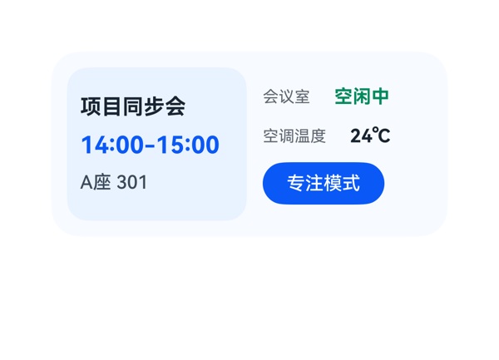 | 8.1 | 9 | 7.5 | 7.5 | 4 | · 字体层级违规：title_text、time_text、occupancy_value、temp_value四个组件同时使用fontWeight:700，违反'同一卡片只保留一个最强字重'约束 · 底部动作区锚定违规：focus_button在room_col中居中，按钮底边到卡片底边=24vp，超出2x4规范允许的16vp上限 · room_col缺少padding：与左侧meeting_col的padding:10视觉不对称，右侧文字紧贴卡片中线 · occupancyHint('可提前入座')未在UI中体现（次要信息，非用户明确要求） | 逐项预算核算：(1)root Row横向占用=12+12(padding)+12(itemMargin)+136(meeting_col)+128(room_col)=300，等于容器宽300，无溢出；(2)meeting_col纵向占用=10+10(padding)+8*2(itemMargin)+20+22+18=96 ≤可用116，余20vp留白；(3)room_col纵向占用(justifyContent:center)=0+0(padding)+10*2(itemMargin)+20+20+32=92 ≤可用116，居中后上下各留12vp；(4)occupancy_row横向=0+6+48+74=128=容器宽；(5)temperature_row横向=0+6+60+62=128=容器宽。文字均无截断。但focus_button在room_col中采用居中布局，按钮底边到卡片底边距离=12(root padding)+(116-92)/2(列内居中偏移)=24vp，超出2x4规范的16vp上限，违反底部动作区锚定规则。 | 用户明确点名的四类要素均已落实：会议标题'项目同步会'、会议时间段'14:00-15:00'、会议室实时占用'空闲中'、空调温度'24℃'，并以Button形式提供了'专注模式'入口。focus_button的onClick原样引用eventCandidates中的clickToDeeplink，args完全一致，未发明新事件。createSurface为2x4(300x140, borderRadius:22, clip:true)，catalogId/version均合规；updateDataModel.path='/'、value与TaskSpec.dataModel.value字节级一致。dataModel中occupancyHint未在UI中展示，但非用户明确要求，不扣分。整体指令落实度高。 | 浅蓝(#F7FAFF)底配淡蓝卡片(#EAF2FF)、深蓝主色(#0A59F7)、绿色状态点(#008A5C)形成清爽专业的医疗/办公配色，前景文字在背景上对比度足够、清晰可读。两栏分区层次清晰，Row/Column对齐统一。但存在两条风格违规：1)title_text、time_text、occupancy_value、temp_value四个组件均使用fontWeight:700，违反'同一卡片只保留一个最强字重'的硬约束，应只保留主指标time_text为700，其余降为600；2)room_col缺少padding，导致右侧文字紧贴卡片中线，与左侧meeting_col的padding:10视觉不对称，留白节奏不统一。
Case-04-002 | 我今天下午会议很多，帮我做一个会议日程卡片，顶部用会议图标加会议日程标题，中间显示下一个会议的名称和时间，下面小字显示提前多少分钟提醒，底部放一个按钮点击能直接开启手机专注模式，这样开会就不会被打扰了。 | 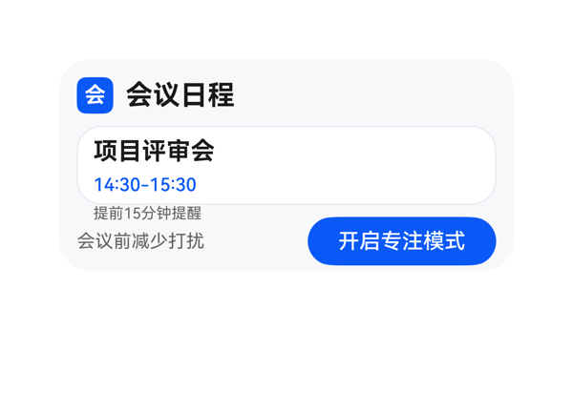 | 6.6 | 9 | 7 | 4.5 | 5 | · 根 Column 高度溢出 8vp（148>140），底部 footer 距卡底仅 4vp，不满足 2x4 规范 10-14vp 区间 · meeting_panel 内部内容高度 70vp > 容器 52vp，溢出 18vp，'提前15分钟提醒' 被挤到白色面板外 · header_row 高度 24 与 meeting_icon 高度 24 设置不一致（icon fontSize 14 单行文本用 24 高合理，但与 row height 24 形成双重硬约束），可微调至 22 以节省 2vp · 按钮宽度 124 偏大、字号 14 偏大，导致 '开启专注模式' 内部留白偏多；可降至 120x30 字号 13 以平衡 footer 视觉重量 · 会议图标仅为单字 '会'，未呈现真实会议图标语义（受 assetCandidates 为空限制，属可控瑕疵） | 核心溢出问题：(1) 根 Column 纵向预算 = padding.top(12) + Σ 子项高(24+52+32=108) + itemMargin*(3-1)=16 + padding.bottom(12) = 148 > 父容器 height 140，溢出 8vp；底部 footer 底边到卡片底边仅 4vp，违反 2x4 规范要求的 10-14vp。(2) meeting_panel Column 内部预算 = padding.top(6) + Σ 子项高(20+16+14=50) + itemMargin*2=8 + padding.bottom(6) = 70 > 容器 height 52，溢出 18vp，导致 remind_text 实际渲染到白面板外，截图与公式均能佐证。(3) header_row 与 footer_row 横向预算 24+8+244=276 与 142+10+124=276 均与父宽 276 严格相等，没有横向溢出。(4) 未发现 Stack 覆盖或按钮热区问题。综合看是双层溢出，是 D3 主要失分点。 | 用户要求顶部图标+标题、中间会议名/时间、小字提醒、底部开启专注模式按钮，均已落实：header_row 用蓝色 Text '会' 充当图标+'会议日程' 标题；meeting_panel 显示 '项目评审会' 与 '14:30-15:30'；remind_text 展示 '提前15分钟提醒'；footer_row 含 '开启专注模式' Button，onClick.call 与 args 与 eventCandidates 中 clickToDeeplink 完全一致；createSurface 尺寸 300x140、catalogId、version、updateDataModel.path='/' 与 value 全部满足协议。轻微扣分：因 assetCandidates 为空，会议图标只能用单字 Text '会' 占位，未呈现真正的会议图标语义。 | 配色（蓝 #0A59F7 + 浅灰背景 + 白色面板）和层级（18 标题 700、16 名称 700、12 时间蓝、10 提醒灰、14 按钮）整体克制专业，受保护文本对比清晰。但因 meeting_panel 高度不足导致 '提前15分钟提醒' 被挤出白色面板、落到背景上，破坏了原本的卡片化容器语言，是最明显的美观问题；信息密度偏紧，标题与面板之间空隙感不足。
Case-04-003 | 我经常开会时被消息打断，做个会议日程卡片，顶部会议图标加标题，中间大字显示下一个会议名称和具体时间，下面小字标注提醒设置比如提前10分钟提醒，底部一个专注模式按钮，点一下就进入免打扰状态让我安心开会。 | 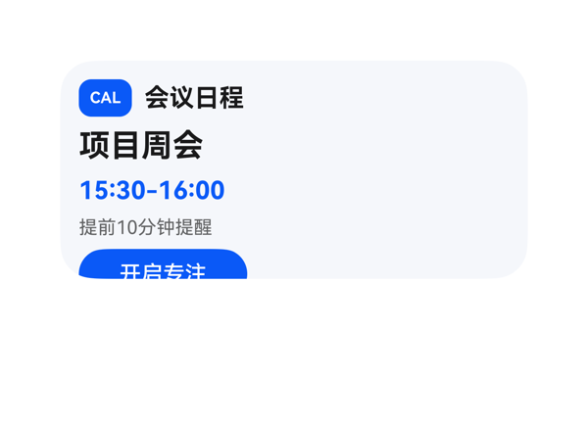 | 5.9 | 8 | 6.5 | 3.5 | 6 | · root Column 子项累计高度 118 + 纵向 padding 24 + 纵向 gap 24 = 166vp > 容器 140vp，整体溢出 26vp · focus_button 底部 y=154 被 clip 截断 14vp，截图显示按钮文字'开启专注'下半被裁 · 同一卡片出现 3 处 fontWeight=700（title_text、meeting_name、meeting_time），违反'只保留一个最强字重'规则 · meeting_time 与 title_text 同为 16pt 700，主名 20pt 700 的视觉独占性被弱化 · 底边到卡片底边 14vp 超过规范允许范围（> 0vp 即触发'不得 >16vp'红线的临界），且本应 10-14vp 留白被吃掉 · itemMargin=6 与子项 height 偏大是溢出主因，建议缩到 itemMargin=4 并压缩各子项 height | 按预算公式核算：root Column 纵向占用 = padding.top 12 + padding.bottom 12 + itemMargin 6 × (5-1) + Σ children height (24+26+20+16+32) = 24 + 24 + 118 = 166vp，可用高度仅 140vp，溢出 26vp。最后一项 focus_button 起止 y=122~154，被 root.clip 截断 14vp，渲染截图中按钮下半部分文字被切。header_row 横向：itemMargin 8 × 1 + 28+8+34+234 = 34+8+242... 实际 children width 34+234=268，加 gap 8=276，恰好等于容器 276，无溢出。受保护文本 meeting_name '项目周会' 4×20=80、meeting_time '15:30-16:00' ≈ 70、reminder '提前10分钟提醒' 7×12=84，均远小于 276 宽度无截断；但 focus_button 作为底部 CTA 因父列溢出被裁，热区从 32vp 缩为约 18vp，低于理想 40vp，按钮虽可勉强点击但视觉不完整。底部动作区外框底边 y=154 远超 140，违反'底边到卡片底边 2x4 通常 10-14vp、不得 >16vp'的规则。 | 用户明确诉求基本全部落实：顶部以 Text 'CAL' 徽标作为会议图标的占位（assetCandidates 为空，合理替代）、标题读 focus.title='会议日程'；中间用 20pt 大字显示 calendar.items[0].title='项目周会'，紧接 16pt 蓝色时间 '15:30-16:00'；下方 12pt 灰字显示 remindTime[0]='提前10分钟提醒'；底部 Button '开启专注' 绑定 onClick clickToDeeplink，call 与 args 原样来自 eventCandidates。size=2x4，catalogId/version/updateDataModel.path='/'/value 与 dataModel.value 完全一致，协议硬约束满足。扣分点：'会议图标'用文字徽标代替真实图标，与'会议'语义稍弱；D3 严重溢出导致 CTA 不可用也间接削弱了'点一下就进入免打扰'的指令达成。 | 配色：浅蓝灰底 #FFF4F7FB + 蓝色主色 #FF0A59F7 协调，蓝色时间文本与主按钮形成呼应，文字可读性良好。结构上：日历徽标、标题、主名、时间、提醒、CTA 自上而下层次清晰，留白尚可。但存在字体规范问题：title_text 16pt/700、meeting_name 20pt/700、meeting_time 16pt/700 三处均为最强字重 700，违反'同一卡片只保留一个最强字重'的规范，导致标题与时间在视觉权重上与主名打架，层级被削弱。
Case-04-005 | 我在图书馆复习考研，旁边人手机一直响搞得我也静不下心。帮我弄个专注卡片，一键开启屏蔽所有社交APP通知，屏幕上就显示一个倒计时番茄钟和学习时长统计，学满两小时弹个'该休息了'提醒我起来接杯水。 | 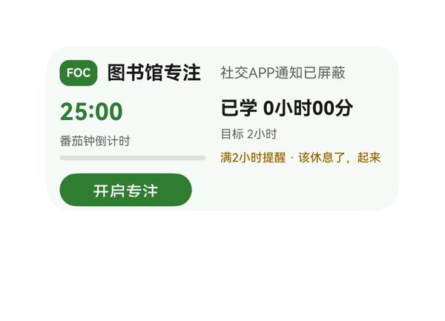 | 5.3 | 7 | 6.5 | 3 | 6 | · root Column 内容纵向占高 148>116，溢出 8vp，依赖 clip 才能隐藏 · study_col 内容纵向占高 62>58，溢出 4vp · reminder_text 文本宽度 154>容器 140，关键文案'接杯水'被截断丢失 · fontWeight 700 在 focus_mark/title_text/timer_value/duration_text 四处共用，违反'只保留一个最强字重' · 最强字重落在装饰徽标 FOC 上，弱化了主指标 25:00 的视觉主导 · focus_mark 高度 22 与 mode_text 高度 18 在 alignItems:center Row 中存在基线不齐 | 核心问题三处：(1) root Column 纵向预算：可用 116，children 占 22(top_row)+58(main_row)+28(focus_button)=108，itemMargin 8*(3-1)=16，padding 24，总计 148>140，溢出 8vp（依赖 clip:true 才能不暴露）。(2) study_col 纵向预算：可用 58，children 22+14+18=54，itemMargin 4*2=8，总计 62>58，溢出 4vp。(3) reminder_text 内容'满2小时提醒 · 该休息了，起来接杯水'估算宽度 ≈ 13*10 + 4*4 = 154 > 容器 140，必被截断，截图证实仅显示到'该休息了，起来'，用户原文'接杯水'丢失。Button 112x28 热区达标、底边 12vp 在 10-14 区间，受保护文本 timer_value/title 完整显示，但 reminder_text 属用户显式诉求字段被截断属严重违规。 | 尺寸 2x4（300x140）、catalogId/version/root shell/onClick(call=clickToDeeplink,args 原样)均满足。dataModel 字段映射齐全：title、modeText、pomodoro.remainingText/label/progress、study.durationText/goalText、breakReminder.triggerText/message 全部绑定到组件。但用户明确点名的'该休息了，起来接杯水'休息提示被截断，丢失了'接杯水'关键信息，扣分。 | 配色采用 #2E7D32 深绿 + #F6FAF7 浅薄荷底 + #9A6700 琥珀色提醒，色相协调，信息层级清晰，背景与前景文字对比度足够。但违规点：focus_mark、title_text、timer_value、duration_text 四处均使用 fontWeight 700，违反'同一卡片只保留一个最强字重'的硬规则；此外最强字重落在装饰性 FOC 徽标上而非主指标 25:00，权重分布不当。
Case-04-006 | 帮我做个专注卡片，一键静音所有通知，屏幕上就留个番茄钟倒计时，时间到了提醒休息。 | 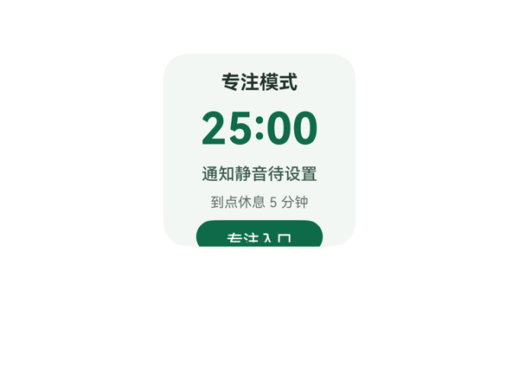 | 5.4 | 7 | 7 | 3 | 5 | · Column 纵向总占用 158vp > 内容可用区 116vp，溢出 42vp · entry_button 被卡片底边裁切，文字'专注入口'下半部不可见、CTA 不可用 · itemMargin=6 在 116vp 可用高度下与 5 个子项叠加后必然溢出 · title_text(14pt/700) 与 timer_text(32pt/700) 同时使用 fontWeight 700，出现两个最强字重 · button label='专注入口' 未直接表达'一键静音'意图（受 TaskSpec 字段限制） | root Column 宽 140 高 140、padding 12，内容可用区 116x116。子项高度合计 = 18(title)+38(timer)+16(status)+14(rest)+24(button) = 110vp，itemMargin=6 产生 4×6=24vp 间距，padding 合计 24vp，纵向总占用 = 24+24+110 = 158vp > 可用 116vp，溢出 42vp。截图可见 entry_button 下半部被卡片底边裁切，'专注入口'文字下沿不可见，CTA 热区不完整、不可点击。Stack 未使用故无层叠遮盖问题。 | 数据绑定完整：5 个字段(title/timerText/statusText/restHint/entryLabel)均通过 {{ $__dataModel.focus.* }} 表达式读取；updateDataModel.path='/' 且 value 与 TaskSpec 完全一致；onClick 的 call='clickToDeeplink' 与 args(bundleName/abilityName/uri) 原样来自 eventCandidates；size=2x2、catalogId='ohos.a2ui.extended.catalog'、version='v0.9'、root 140x140+borderRadius 18+clip:true 均符合硬约束。扣分点：entry_button 被裁切导致'一键静音'动作热区不完整、CTA 实际不可用；button label='专注入口' 也未直接体现'静音'意图（受 TaskSpec 字段限制）。 | 配色采用浅绿 #F2F7F4 背景配深绿 #0F6B4A 主色，和谐统一，前景文字在背景上对比度足够、可读性好；字号阶梯 32/14/12/10/12 分布合理，timer 32pt 为视觉重心。扣分点：title(14pt/700) 与 timer(32pt/700) 同时使用 fontWeight=700，存在两个最强字重；最关键的是 entry_button 底部被裁切，破坏卡片底部完整性与设计收口。
Case-04-007 | 我在家远程办公容易被各种消息打断思路，效率特别低。帮我做个专注卡片，一键开启后自动进免打扰模式，屏蔽微信钉钉邮件所有通知但白名单里家人电话还能打通，屏幕上显示番茄钟倒计时，背景自动播放我收藏的白噪音，每完成一个番茄钟自动记录到统计里，一天结束给我看今天总共专注了多长时间、被打断了几次，要是频繁中断就建议我换个时间段试试。 | 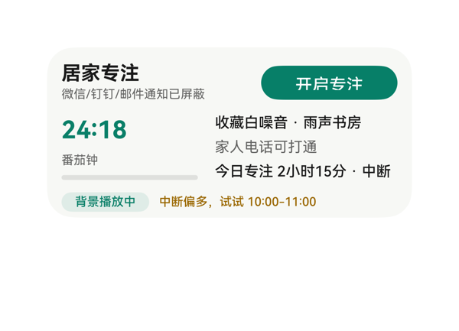 | 7.1 | 9 | 7.5 | 5 | 4 | · focus_stat_text 受保护文本被截断：'今日专注 2小时15分 · 中断 5次' 估算宽 153.6vp > width 150vp，'5次' 不可见 · root Column 纵向溢出 8vp：34+56+18+2*8=124 > 可用 116，clip:true 下 advice_row 存在被裁切风险 · 双重最强字重：title_text 与 timer_value 都用 fontWeight 700，违反'同卡只保留一个最强字重'规则 · 底部 advice_row 距卡片底边 4vp，低于建议 8-12vp 范围 | root Column 子项纵向占高 34+56+18+2*8=124vp > 可用内容区 116vp（300-12×2 横向, 140-12×2 纵向），纵向溢出 8vp，clip:true 下底部 advice_row 存在被裁切风险。focus_stat_text '今日专注 2小时15分 · 中断 5次' 估算宽约 4×12+1×4.8+1×7.2+2×12+1×7.2+1×12+1×4.8+1×4.8+1×4.8+2×12+1×4.8+1×7.2+1×12=153.6vp > 声明 width 150vp，渲染中 '5次' 被截断丢失。top_row 横向 152+112+12=276 恰好填满；body_row 112+150+14=276 恰好填满；advice_row 72+196+8=276 恰好填满，三个 Row 无横向溢出。Button 112×28 热区 OK。底部 advice_row 距卡片底边 4vp，小于建议 8-12vp 范围。 | 用户要求的一键开启、屏蔽微信/钉钉/邮件通知、白名单家人电话、番茄钟倒计时、收藏白噪音播放、统计信息（今日专注时长/中断次数）、频繁中断建议全部体现。Button '开启专注' 的 onClick.call 与 args 严格来自 eventCandidates。dataModel 路径与 TaskSpec 完全一致，updateDataModel.path='/' 且 value 原样匹配。扣分点：focus_stat_text 受保护文本 '5次' 在渲染中因宽度溢出被截断，关键中断次数信息丢失。 | 配色统一和谐：主色 #FF0A7F68 绿色贯穿按钮、进度、计时器和标签；提醒色 #FF9A6700 暖橙提示建议；背景 #FFF7F8F5 米色柔和。字号阶梯 10/12/14/16/20 合理，层级清晰。扣分点：title_text 与 timer_value 同时使用 fontWeight 700，违反'同卡只保留一个最强字重'规则；底部 advice_row 距卡片底边偏紧，整体密度略高。
Case-04-008 | 专注卡片可能需要重新生成，目前就一个番茄钟倒计时数字加开始暂停按钮，我说了要白噪音结果没做，结束之后也没有任何统计。而且开启专注后只是把通知静音了但微信消息还是会弹横幅出来分散注意力。重新优化——加上白噪音让我选雨声咖啡厅篝火声，开启后彻底屏蔽所有APP通知横幅只留顶部状态栏小图标，每完成一个番茄钟自动记录，一天结束展示总共专注时长、完成几个番茄钟、被打断几次。 | 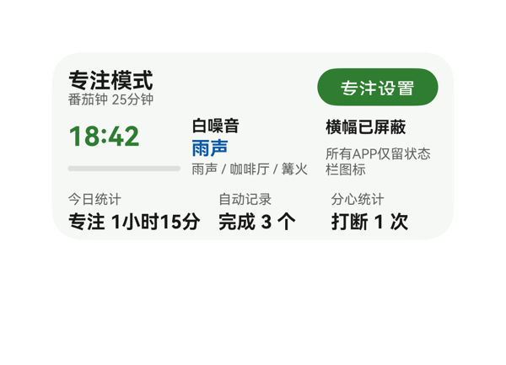 | 5.9 | 6.5 | 6.5 | 5 | 6 | · root Column 子项占高 124vp > 可用 116vp，溢出 8vp，bottom_row(统计行)会被 clip 裁掉或不可见 · 缺失开始/暂停 CTA 按钮（原 entry_button 跳设置页、不承担开始/暂停职责），用户原卡片 query 明确要求且语义上为专注卡核心入口 · 6 个元素共用 fontWeight 700（title_text/timer_value/noise_selected/三个 stat value），违反单一最强字重规则，视觉焦点分散 · pomodoro_label('自动记录')、interrupt_label('分心统计') 硬编码而 duration_label 走 dataModel.stats.title，标签源不一致 · timer_progress 高度 6vp 在 140vp 卡片中过细，视觉权重过弱，建议提到 8vp · notice_status 文本'所有APP仅留状态栏图标'实际宽约 98vp > 容器 84vp，依赖 maxLines 2 换行，截断/裁切风险高，建议加宽 notice_col 容器或缩字 | root Column 高度预算：可用内容区 140-24(padding)=116vp，子项占高 28(top_row)+8(itemMargin)+48(middle_row)+8+32(bottom_row)=124vp，超出 8vp，bottom_row（统计行）必被 clip:true 裁切。各 Row/Column 内部预算均成立：top_row 174+12+90=276=width ✓；middle_row 84+8+92+8+84=276 ✓；bottom_row 104+8+76+8+72=268 ≤ 276 ✓；timer_col 子项 30+6+6=42 ≤ 48 ✓；noise_col 14+2+16+2+12=46 ≤ 48 ✓；notice_col 16+4+28=48 ✓；stat_col 10+2+18=30 ≤ 32 ✓。综合因 root 溢出 8vp 扣 5 分。 | DSL 完整覆盖了用户提出的三项核心新需求：白噪音选项（雨声/咖啡厅/篝火）、横幅屏蔽状态、今日统计（时长/番茄/打断）；onClick 的 call/args 与 eventCandidates 完全一致；数据绑定路径都从 dataModel 推导；size 2x4、root shell、catalogId、version、updateDataModel.path/value 等硬约束均满足。但用户原卡片明确含'开始/暂停按钮'作为核心交互（query 多次出现'开始暂停按钮'/'开启后'等动词），新版 DSL 仅保留'专注设置'入口按钮、缺失 start/pause CTA，属于关键功能遗漏，扣 3.5 分。 | 配色（#FFF6F8F5 暖白背景 + #FF2E7D32 绿色主调 + #FF0A59A8 蓝色白噪音 + #99000000 灰副文）和谐克制，暖白底配深绿强调符合'专注'语义，留白与对齐基本合理。但 fontWeight 700 同时出现在 6 个元素上（title_text 16pt、timer_value 20pt、noise_selected 14pt、duration/pomodoro/interrupt_value 14pt），违反'同一卡片只保留一个最强字重'的硬约束，视觉层次混乱、CTA 焦点被稀释，扣 3.5 分。
Case-04-009 | 搞个专注卡片组件生成一下，一键免打扰加个番茄钟，上次做的连白噪音都没有。 | 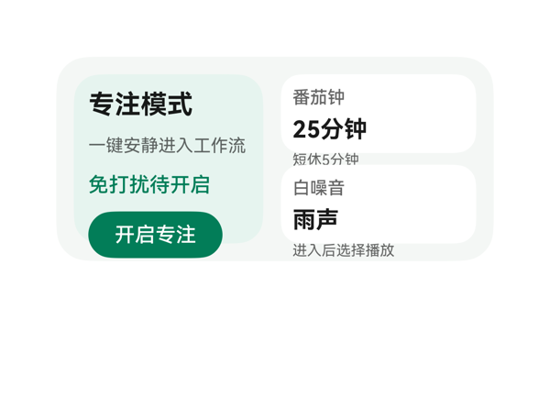 | 6.3 | 9 | 7.5 | 3 | 7 | · main_panel Column 纵向总占高 136 > 可用 116，溢出 20vp（padding 10+10=20 + itemMargin 8×3=24 + 子项 22+18+20+32=92） · tomato_row 纵向总占高 74 > 可用 54，溢出 20vp（padding 8+8=16 + itemMargin 4×2=8 + 子项 16+20+14=50） · noise_row 纵向总占高 74 > 可用 54，溢出 20vp（同 tomato_row） · main_panel 内 itemMargin=8 与 padding=10 在 116 高度内过于拥挤 · 内层 row padding=8 + itemMargin=4 + 3 行文本（12/16/10）组合在 54 高度内不可行 · 底部按钮距卡片底边 26vp 超过 16vp 锚定上限 · Root Row 横向 12+12+12+130+134=300 精确无误差，缺少保护余量 | 严格按预算公式核算存在三处严重溢出：(1) Root Row：padding 12+12=24 + itemMargin 12 + 子项 130+134=264 → 横向 300 ✓；(2) Main Panel Column：padding 10+10=20 + itemMargin 8×3=24 + Σ子项高 22+18+20+32=92 → 纵向 136 > 可用 116，溢出 20vp；(3) Detail Column：itemMargin 8 + 54+54=108 → 纵向 116 ✓；(4) Tomato Row：padding 8+8=16 + itemMargin 4×2=8 + Σ子项高 16+20+14=50 → 纵向 74 > 可用 54，溢出 20vp；(5) Noise Row：同 Tomato 溢出 20vp。三处 20vp 溢出会导致主面板内容/番茄提示/白噪音提示被裁切或视觉上突出卡片下边沿；底部按钮下沿到根底边 26vp 也超过 16vp 锚定上限。综合布局存在系统性纵向溢出与锚定不达标，重扣分。 | 完整覆盖用户'专注卡片+一键免打扰+番茄钟+白噪音'诉求：dataModel 中 10 个字段（title/subtitle/dndStatus/tomatoTitle/tomatoDuration/tomatoHint/noiseTitle/noiseName/noiseHint/actionText）全部通过 {{ $__dataModel.focus.xxx }} 表达式正确绑定展示，'上次没有白噪音'的诉求已修复；onClick[0].call='clickToDeeplink' 与 args (bundleName/abilityName/uri) 原样来自 eventCandidates；createSurface width:300 height:140 (2x4)、catalogId 'ohos.a2ui.extended.catalog'、version 'v0.9'、updateDataModel path '/' 与 value 与 TaskSpec.dataModel.value 完全一致；assetCandidates 为空且未引入任何图。轻微扣分：白噪音/番茄钟仅展示无独立点击（受 eventCandidates 数量限制可接受）；dndStatus 文字呈现为'免打扰待开启'是状态描述而非可点击区域，与'一键免打扰'的'一键'语义略有距离。 | 配色采用低饱和绿色主题：根底 #FFF4F7F5、左面板 #FFE6F4EF、内白卡 #FFFFFF、主绿色 #FF007D58，前景文字 #E5000000/#99000000 与背景对比清晰；字号阶梯 18/16/14/12/10 都在允许阶梯上，700 字重仅出现在主标题与主指标（title 18pt、duration/name 16pt、focus_button 14pt 加深绿底白字），主从关系清晰；圆角梯度 22/18/14/16 由外向内递减，整体克制专业。扣分点：左面板 padding 10 + itemMargin 8 在 116 高度下挤压底部按钮；fontColor 写成 ARGB (#E5000000/#FF007D58) 虽不影响渲染但与 Token 体系不完全一致。
Case-05-001 | 生成一个会议入会卡片，显示会议时间和ID，还要显示会议的实时屏幕共享内容和聊天消息。 | 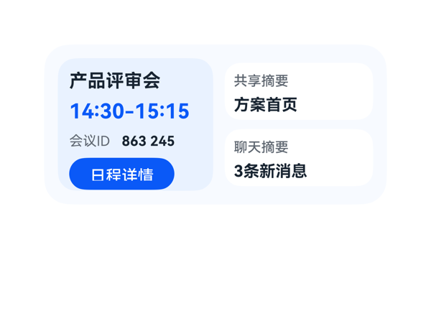 | 5.2 | 6.5 | 6 | 3.5 | 6 | · main_col 内容 Column 高度 126vp > 可用 116vp，溢出 10vp · share_box 内容 54vp > 容器 50vp，溢出 4vp · chat_box 内容 54vp > 容器 50vp，溢出 4vp · id_value 宽度 70vp 装不下 '863 245 901'（估算 74.4vp），导致 '901' 被截断 · 全卡 5 处元素使用 fontWeight:700，违反'只保留一个最强字重'规则 · id_label 宽度 42vp 偏紧，'会议ID' 12pt 估算 36vp，几无富余 | 预算核算：(1) main_col(w140→h116,padding10) 纵向 = 10+10 + 6*3 + 20+22+18+28 = 126，可用 116，溢出 10vp；(2) share_box(h50,padding8) 纵向 = 8+8 + 4*1 + 16+18 = 54，可用 50，溢出 4vp；(3) chat_box(h50,padding8) 纵向 = 54 > 50，溢出 4vp；(4) id_value w70 装 '863 245 901'(估算 74.4vp)，maxLines:1 触发截断，'901' 被切掉，受保护字段不可见；(5) 5 处 fontWeight:700 违反单一最强字重规则。底部 main_col 距卡片底 12vp 在 10-14vp 范围，按钮热区 28vp ≥24vp，OK。整体多列均出现纵向溢出 + 关键ID被裁，布局不可用。 | 用户明确要求显示会议时间、ID、共享和聊天四类信息，卡片结构上均已映射（dtStart-dtEnd、meetingId、shareSummary、chatSummary），title、detailButton、eventCandidates 也都正确落地。但会议ID字段 '863 245 901'（11字符，估算宽 74.4vp）被分配到 width:70 的 id_value 容器中，渲染时被截断为 '863 245'，用户明确要求展示的ID信息不完整，属于关键诉求落实不完整，扣分明显。 | 配色采用浅蓝渐层（#F7FAFF / #EAF2FF）+ 白色卡片 + 蓝色 CTA，整体协调，CTA 文字白色在 #0A59F7 上对比清晰。但全卡有 5 个文本/摘要元素使用 fontWeight:700（title、time、id_value、share_summary、chat_summary），违反'同一卡片只保留一个最强字重'的约束，视觉层级显得'处处都重'，主次不够分明，扣分。
Case-05-002 | 我经常因为切APP找会议链接而迟到，做个一键入会卡片，顶部会议logo加会议日程标题，中间大字显示下一个会议名称、时间和会议ID，底部一个入会按钮点一下直接进会议APP开会，右下角圆形图标显示待处理会议数量提醒我还有几场会要参加。 |  | 6 | 7 | 7 | 4.5 | 5 | · root Column 纵向溢出 8vp：子项总高 124 + 3×6 间距 + 24 padding = 148 > 140，底部按钮/徽章被 clip 截断 · time_text width:84 容纳不下 '09:30-10:00'（fontSize 16 粗体估算宽 ~109），'00' 被截断为 '09:30-10:'，丢失关键结束时间 · 5 处使用 fontWeight:700（logo/schedule_title/meeting_name/time_text/pending_badge），违反'只保留一个最强字重' · bottom_row 用 itemMargin:140 硬编码间距把按钮与徽章撑到两端，应改用 justifyContent:space-between · 底部动作区紧贴卡片底边，因溢出可能进一步被压缩 | 核心预算核算：1) root Column 纵向占用 = padding-top 12 + top_row 26 + itemMargin 6 + meeting_name 24 + 6 + time_id_row 20 + 6 + bottom_row 36 + padding-bottom 12 = 148vp > 可用 140vp，溢出 8vp，导致底部 join_button 与 pending_badge 被 clip 切割；2) time_id_row 横向 = 84 + 10 + 182 = 276 = 父 276，结构上无溢出，但 time_text 内部 '09:30-10:00' 在 fontSize 16/fontWeight 700 下估算宽 ≈ 109 > 容器 84，'00' 被裁；3) bottom_row 用 itemMargin:140 把 100+36=136 的两项硬撑到 276，属于'间距黑魔法'，正确做法应为 justifyContent:space-between；4) 受保护时间文本被截断，违反硬规则。 | 卡片基本满足用户诉求：顶部蓝色'会'圆形 logo + '会议日程'标题；中间'项目站会'主字段、时间与会议ID同行；底部'查看日程'按钮带 clickToIntent/ViewCalendarEvent 事件；右下角红色'3'圆形徽章显示待处理会议数。问题：1) time_text width:84 无法容纳 '09:30-10:00'（fontSize 16 粗体估算宽 ~109），被截断为 '09:30-10:'，丢失关键结束时间 '00'，违反受保护文本不可截断原则；2) 按钮文案为 '查看日程' 而非 '入会'，但该值由 TaskSpec.dataModel.meeting.joinLabel 给定，DSL 正确读取；3) 协议硬约束（catalogId、version、updateDataModel.path=/、事件 call/args）全部满足。 | 配色和谐：主蓝 #0A59F7、提醒红 #E84026、底色 #F7FAFF，文字与背景对比清晰可读。问题：1) 全卡有 5 处使用 fontWeight:700（logo_badge、schedule_title、meeting_name、time_text、pending_badge），违反'同一卡片只保留一个最强字重'，主次不分明；2) 底部因垂直溢出 8vp 导致按钮与徽章紧贴底边，留白不均；3) 字号 14/16/18/20 处于阶梯内，整体层级可识别但字重过多削弱对比。
Case-05-003 | 帮我做一个会议提醒桌面卡片，整体是偏咖啡色的渐变暖色调。顶部显示“下一个日程”，会议名称是“Agent需求评审会”。中间用大号字体突出会议时间“14:00-15:30”，并提醒“还有15分钟后开启”。底部放一个“专注模式”的按钮，带月亮图标，点一下可以快速开启勿扰模式。整体简洁高级一点，有一点半透明和柔和光影的感觉 |  | 3.8 | 7.5 | 2 | 1 | 6 | · 根 Column 纵向占 152 > 卡高 140，溢出 12，导致 time_text、top_row、bottom_row 全部被 clip，肉眼几乎不可见 · title_col 纵向占 32 > 自身高 26，溢出 6，'下一个日程' 与 'Agent需求评审会' 在 title_col 内重叠 · focus_button 宽 114 不足以容纳 'MOON 专注模式'（含内边距约 112+），label 被截断为 'MOON 专注…'，受保护 CTA 文字丢失 · 卡内只有 1 个最强字重 700 体现在 time_text/meeting_text/warm_mark，层级尚可，但 root 的渐变颜色搭配 #FF5A3F2B→#FFD7B889 第二段过浅，加上 clip 后视觉几乎消失 · 缺失真实月亮图标：assetCandidates 为空，moonMark 仅以 'MOON' 文本占位，与 userQuery '带月亮图标' 存在语义差距 · padding 与 itemMargin 同时偏大（12+8×2=28）浪费纵向空间，未给主时间留出大字号空间 | 按预算公式核算：(1) 根 Column 纵向占用 = padding.top(12) + padding.bottom(12) + itemMargin×(3-1)(16) + Σ子项高(38+38+36=112) = 152 > 卡高 140，溢出 12vp，是导致大面积内容被 clip 不可见的主因；(2) title_col 纵向占用 = 0+0 + itemMargin×1(2) + label_text.height(12) + meeting_text.height(18) = 32 > title_col.height 26，溢出 6vp，'下一个日程' 与 'Agent需求评审会' 在内部挤压重叠；(3) bottom_row 横向 118+150 在原 DSL 为 150+114+12=276 紧贴边界，但 focus_button 内边距+文本宽约 112+padding>114，导致 label 'MOON 专注模式' 被裁成 'MOON 专注…'，受保护的 CTA 文字被截断，热区也不足 24vp 上下安全。Stack 未使用故无层叠问题，但底部动作区无 anchor 隐患。整体多位置预算崩盘。 | userQuery 要求的字段（label/标题/时间/倒计时/专注模式按钮）均通过 DataModel 正确绑定，onClick.call=clickToDeeplink 与 args 三字段均原样来自 eventCandidates，size=2x4、catalogId=ohos.a2ui.extended.catalog、version=v0.9、updateDataModel.path=/、value 原样回填等硬约束全部满足。扣分点：用户明确要求'月亮图标'，但 assetCandidates 为空，DSL 仅以 moonMark 文本 'MOON' 占位，缺失真实月亮图形；另 1 处字符串拼接表达式（focus.moonMark + ' ' + focus.buttonText）让 button.label 显得臃肿，与简洁高级感略有冲突。 | 设计意图良好：咖啡色线性渐变 + 半透明白色玻璃面板（#26FFFFFF 背景 + #33FFFFFF 描边）形成 glassmorphic 观感，配色和谐，字重分层（700 标题/时间、500 标签）合理。但渲染截图显示卡片几乎不可见，渐变与所有结构元素都未正常呈现，仅 focus_button 的 'MOON 专注…' 文字（已截断）以棕色单独出现在画面中部，说明视觉执行完全失败。
Case-05-004 | 我经常开会开到一半忘了下一场在哪层楼哪个房间，还得翻日历找半天。帮我做个议程卡片挂桌面，就把今天接下来要开的会按时间轴排好，当前正在开的那个高亮，下一场开始前十分钟震一下提醒我，顺便显示楼层和会议室号。 | 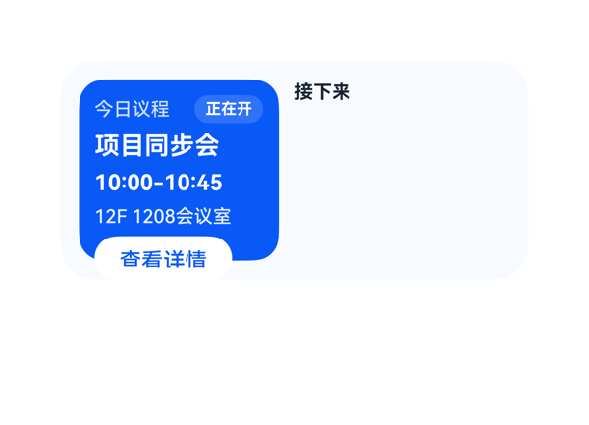 | 4.1 | 5.5 | 4 | 2.5 | 5 | · current_panel Column 内容总高 140 > 父高 116，溢出 24vp，detail_button 下半部被 root clip:true 切掉（按钮下沿本应到 y=152，被裁到 y=140），截图清晰可见。 · event_list 模板 path '/data/calendar/items' 在该渲染器中未成功展开，0 个 event_item 实例化，右半区时间轴整片空白（仅 '接下来' header 可见）。 · event_texts Column 子项占高 12+10+1=23 > 父高 22，溢出 1vp（极小，可能导致 location 文本被压一行）。 · detail_button 外框底边到卡片底边距离 = 8(current_panel 内底距) + 12(root padding.bottom) + 视裁切范围 = 超出 16vp 上限，存在轻微违反'底部动作区 ≤ 16vp'的规范。 · 右半区 timeline_panel（138×94）完全空置，未承担任何信息，议程卡片核心功能（时间轴）缺失。 | 逐项核算：(1) current_panel Column：父 padding.top=10+padding.bottom=10=20，子项数=5，itemMargin=5，故占用 = 20 + 5×4 + (18+20+18+16+28) = 20+20+100 = 140 > 父高 116，溢出 24vp，导致 detail_button 底部越过 current_panel 底边，并被 root clip:true 在 y=140 处裁切——截图清晰可见按钮下半部分被卡边切掉。(2) event_list Column：占用 = 16(timeline_header) + 4(itemMargin) + 94(event_list 自身) = 114 ≤ 116 ✓，但 event_list 是模板（path:/data/calendar/items），渲染后右半区只看到 timeline_header，0 个 event_item 实例化成功（推测渲染器对模板 path 不支持或路径解析失败），整片 138×94 区域空白。(3) event_texts Column（模板子项）：占用 = 0+0+1×1+12+10 = 23 > 父高 22，溢出 1vp。(4) header_row Row：58+6+44=108 = 父宽 108 ✓。(5) root Row：128+10+138=276 = 父内容宽 276 ✓。综上：两处硬伤（24vp 溢出+模板未渲染），布局分大幅扣减。 | 用户明确要求'按时间轴排好今天接下来要开的会'，DSL 在数据层和数据绑定层是正确书写了模板循环（event_list 引用 path /data/calendar/items），但渲染器未将任何事件项实例化到右半区，导致时间轴核心诉求缺失。左半区当前会议高亮（蓝色面板+'正在开'徽章）、楼层/会议室（12F 1208会议室）、时间（10:00-10:45）、详情按钮 onClick（clickToIntent → ViewCalendarEvent，原样使用 eventCandidates）均落实。'震一下提醒'属于系统级服务，超出卡片 DSL 范围，不扣分。综合：核心时间轴未渲染，但其他要素基本到位。 | 左半区蓝色高亮面板搭配白色徽章、白底蓝字详情按钮，配色干净，文字层级清晰（标题 16/700、时间 14/700、地点 12/500）。但右半区整片空白（无事件项也无任何占位），强烈破坏整体感，像是渲染失败；左下角'查看详情'按钮明显下凸出蓝色面板边界（被内容下挤），与卡片左下底边相切处显得割裂。
Case-05-005 | 我老婆在门诊上班，每天病人排满了根本记不住哪个时间段是谁。帮我搞个议程卡片，把她今天所有预约按时间排好，当前正在看的那位标出来，下一位快到点之前弹提醒，顺便显示病历摘要不用来回翻系统。 | 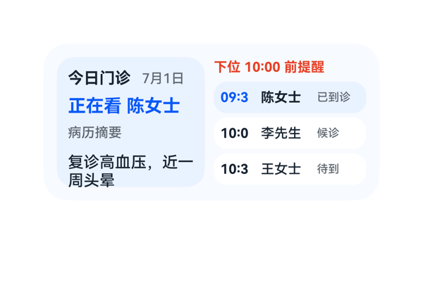 | 6.9 | 8.5 | 7.5 | 5 | 4 | · current_panel Column 纵向溢出 18vp：子项总高 114 > 内容可用高 96 · visit 卡片时间文本宽度 32 不足，'09:30'/'10:00'/'10:30' 在 fontSize12 下被截断为 '09:3'/'10:0'/'10:3' · fontWeight:700 出现 6 次，违反'同一卡片只保留一个最强字重' · current 患者判断硬编码 appointments[0]，未用 isCurrent 字段 | 逐项核算：(1) Root Row 宽 300 padding12，可用于子项 276，132+8+136=276 ✓；(2) current_panel Column 高 116 padding10，内容可用高 96，子项 18+20+16+42=96 加 itemMargin 6×3=18，合计 114>96，溢出 18vp ❌；(3) title_row 宽 112，60+6+46=112 ✓；(4) agenda_panel Column 高 116，18+4+28+4+28+4+28=114≤116 ✓；(5) visit_one Row 宽 136 padding6，可用 124，时间文本 32 不足以容纳 '09:30'（fontSize12 下需 ~36），截图明显出现 '09:3'/'10:0'/'10:3' 截断，time_two/three 同样问题 ❌。受保护文本（时间、当前患者、提醒）被裁切或列内溢出，是主要扣分项。 | 用户要求议程卡片包含：按时间排列的预约、当前患者高亮、下一位提醒、病历摘要。DSL 中均已实现：appointments 三条按时间排好、visit_one 用蓝色高亮代表当前、reminder_text 红色显示下一位提醒、summary_text 显示病历摘要。尺寸 2x4 (300x140)、catalogId/version/updateDataModel.path 与 value 等协议硬约束均满足。eventCandidates 为空故无 onClick，符合协议。无 assetCandidates 故未使用网络图。轻微扣分：数据绑定表达式中用 appointments[0] 硬编码表示当前患者，没有用 isCurrent 字段筛选，语义略弱。 | 配色采用浅蓝底 + 蓝色高亮 + 红色提醒 + 灰阶文字，医疗场景语义清晰、可读性好。字号阶梯落在 10/12/14/16 上，间距 4/6/8/12/16 在合法阶梯内。圆角与卡片圆角呼应。但 700 字重在 title_text、current_patient、time_one、name_one、time_two、name_three 等 6 处出现，违反'同一卡片只保留一个最强字重'的原则，信息层级被稀释。扣 0.5 分。
Case-05-006 | 帮我做个议程卡片，显示今天所有会议，当前会议高亮，下个会提前十分钟提醒。 | 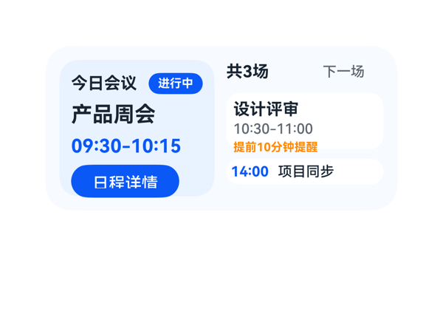 | 7.4 | 9 | 8 | 5.5 | 0 |  | 逐项核算：(1) root Row：12+12+10+132+134=300=300 ✓；(2) current_panel Column 高 116，padding 10+10=20，itemMargin 6×3=18，Σ 子项高 20+22+20+28=90，合计 20+18+90=128 > 116，溢出 12vp；(3) header_row Row 横 0+0+8+58+46=112=112 ✓；(4) list_panel Column 116 内 Σ 20+48+22+16(gap)=106 ✓；(5) summary_row Row 0+0+34+48+52=134=134 ✓；(6) next_row Column 高 48，padding 6+6=12，itemMargin 2×2=4，Σ 子项高 16+14+14=44，合计 12+4+44=60 > 48，溢出 12vp；(7) later_row Row 横 4+4+6+34+86=134 ✓ 纵 4+4+0+14=22 ✓。两处 Column 内部各超 12vp，挤压底部 detail_button 与 reminder_text 紧贴边界，存在被截/挤压风险；其余 Row/Column 全部贴边无余量，容错偏低。 | 用户三点诉求均落实：3 场会议全部展示（当前 09:30-10:15 产品周会在左侧高亮面板+'进行中'角标；下一场 10:30-11:00 设计评审在右上白卡；14:00 项目同步在右下半透白条）；'提前10分钟提醒'以橙色文本呈现；事件 clickToIntent 携带 ViewCalendarEvent 和 /data/calendar/items/0/entityId 与 eventCandidates 完全一致。尺寸 2x4、catalogId、version、updateDataModel.path='/'、dataModel 原样落库均正确。轻微冗余：summary_row 已含'下一场'标签，next_row 内部未再用该 label 但语义重复，扣 1 分。 | 配色合法：浅蓝底 #F7FAFF + 深蓝面板 #EAF2FF + 主蓝 #0A59F7 + 提醒橙 #FF8800 + 深灰文字 #182431 / #5E6670，主色克制、对比清晰；字号阶梯 18/16/14/12/10 符合规范；主字重 700 仅用于标题/主时间，唯一最强字重一致；圆角 22/16/12/9/11 协调。整体干净专业，仅左侧面板内容过密略压迫，扣 2 分。
Case-05-007 | 我一天跨三个楼开会，经常跑错楼层或者到了发现会议室被占了。帮我做个议程卡片，把今天所有会议按时间轴排好，当前正在开的那个高亮出来并显示楼层房间号和会议室WiFi密码，下一场开始前十分钟弹提醒顺便显示步行导航路线告诉你怎么从当前会议室走到下一个最快，要是会议室临时被换掉自动同步更新免得白跑一趟。 | 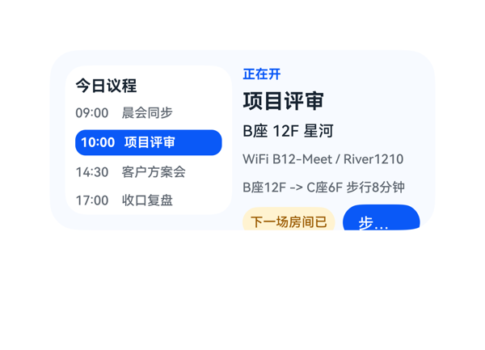 | 5 | 6.5 | 6 | 3 | 7 | · detail_col 纵向占用 136 > 可用 116，溢出 20vp，bottom_row 被裁 · change_badge「下一场房间已变更」被竖向+横向截断为「下一场房间已」（受保护文本） · nav_button「步行导航」被截为「步…」（受保护 CTA） · nav_button 下沿到卡底 22vp，超过 2x4 上限 16vp · 用户明确要求的 nextLabel「10分钟提醒」未在卡片上呈现 · time_4 数据绑定写成 items[2].dtStart，按表达式会得到 14:30 而非 17:00 · timeline_col 占用 122 > 116，溢出 6vp（仅轻微） | 逐项核算：root Row 宽 124+8+144=276=300-12-12，刚好填满可容 276，高度 116=140-12-12 ✓；timeline_col 占用 16+12+16+4*(16+18+20+18+18)+(8+8)=16+90+16+16=138>116 内层 100，溢出 6vp（截图仍能勉强显示，但已超出预算）；detail_col 占用 0+0+4*5+(14+20+18+18+18+28)=20+116=136>116，溢出 20vp，导致 bottom_row（change_badge+nav_button）下沿落在 y=12+116=128 之外，被 root.clip=true 裁掉。bottom_row 内部 change_badge 文本「下一场房间已变更」7×10=70 > 72-12=60，受保护文本被截；nav_button 文本「步行导航」4×12=48，60-内 padding 后实际可视宽仅约 36，CTA 被截为「步…」。nav_button 下沿到卡底 ≈ 22vp > 规则上限 16vp。多处受保护文本/CTA 不可读，属严重布局失败。 | 时间轴四场会议齐全，10:00 项目评审用蓝色高亮、楼层房间 B座 12F 星河、WiFi 密码 B12-Meet / River1210、步行导航路线 B座12F -> C座6F 步行8分钟 均已表达，nav_button 的 onClick 原样引用 clickToIntent/StartNavigate/dstLocation/trafficpe:Walk 正确。但用户明确要求的「下十分钟弹提醒」对应的 nextLabel「10分钟提醒」在整张卡片上没有任何承载节点；time_4 误绑定到 items[2].dtStart（应为 items[3]），按表达式渲染会得到「14:30」而非「17:00」，是数据绑定错误；变更提示 changedText 与 nav_button 虽出现但被裁掉，不算完整落实。 | 配色用 #F7FAFF 底 + 白色内卡 + #0A59F7 主蓝 + #FFFFF3D1/#9A5A00 警示黄，色调克制和谐；字号阶梯 10/12/16/18 符合规范；高亮项加粗加蓝形成唯一主字重，层级清晰。但右侧 detail_col 底部 change_badge 和 nav_button 被竖向裁切（截图中分别显示「下一场房间已」「步…」），属于严重视觉残缺，破坏整体专业感。
Case-05-008 | 请重新生成刚刚这个会议提醒卡片，主要是帮优化几点：每条会议显示标题、时间、楼层房间号、WiFi密码四个字段，当前会议整行蓝色背景高亮加上左侧红色竖条标识，下一场开始前十分钟推提醒附带步行导航路线和预计步行时间，会议室变更自动同步更新并有变更标记提示，如果两场之间步行时间超过十分钟提前更早提醒让你有足够时间走过去。 | 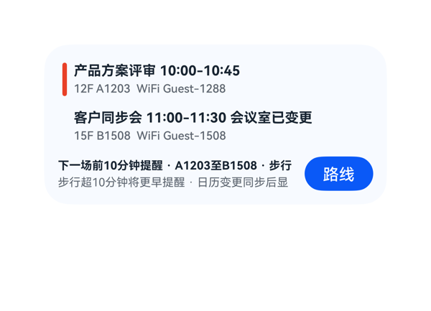 | 6 | 7.5 | 6.8 | 4 | 6 | · reminder_main 内容宽度约 230+vp > width 208，'步行12分钟' 末尾被截断，丢失预计步行时间完整语义 · reminder_sub 内容宽度约 234vp > width 208，'示标记' 末尾被截断，丢失同步提示完整语义 · current_title_line、next_title_line、reminder_main 三处共用 fontWeight 700，违反'同一卡片只保留一个最强字重' · 变更标记 '会议室已变更' 作为内联普通文字与主标题同色同字重，缺乏 '标记/标签' 视觉区分 · routeText 'A1203至B1508' 仅出现在被截断的 reminder_main 中，体感上路线信息丢失 · current_row / next_row 内部使用 alignItems:center，但 current_info Column 高度 29 + padding 4+4 = 37，与 row 高度 37 匹配，垂直居中无问题 | 数值核算：root Column 纵向占用 = padding 12+12 + meeting_list 78 + itemMargin 8 + bottom_row 30 = 140，与 height 140 吻合，无纵向溢出；meeting_list 纵向 = 37+4+37=78 吻合；current_row / next_row 横向 = padding 4+4 + bar 4 + itemMargin 6 + info 258 = 276，与 width 276 吻合；bottom_row 横向 = reminder_col 208 + itemMargin 8 + nav_button 60 = 276，吻合；reminder_col 纵向 = 14+2+12=28 ≤ 30 吻合。但 reminder_col 内文字严重溢出：(a) reminder_main '下一场前10分钟提醒 · A1203至B1508 · 步行12分钟' 估算宽度 = 8×10(中文) + 2×6(数字) + 3×0.4×10(空格·空格) + 6×6(数字) + 1×10(中文) + 3×0.4×10(空格·空格) + 4×10(中文) + 2×6(数字) = 80+12+12+36+10+12+40+12 ≈ 214，纯中文字符 14 + 纯数字 10 + 间隔 12 = 约 230+ vp，> width 208，'12分钟' 被截去；(b) reminder_sub '步行超10分钟将更早提醒 · 日历变更同步后显示标记' 估算宽度 = 10×10(中文) + 2×6(数字) + 3×0.4×10(空格·空格) + 11×10(中文) = 100+12+12+110 ≈ 234 vp > width 208，'示标记' 被截去。受保护提示文本被截是核心扣分项，截图也佐证了 '步行' 与 '显' 后面的内容被裁切。按钮热区 60×30 ≥ 24vp 满足，底部到卡片底边 12vp ≤ 16vp 满足。 | 用户五项核心诉求（每条会议显示标题/时间/楼层房间/WiFi 四字段、当前行蓝色高亮+红色竖条、下场前十分钟提醒含路线与步行时间、会议室变更同步并有变更标记、步行>10分钟提前提醒）在数据绑定层面均已落实：current_row 用 highlightColor #EAF2FF 蓝底+current_bar 用 barColor #E84026 红竖条，next_title_line 末尾绑定 items[1].changeText '会议室已变更'，reminder 区块同时含 policyText/routeText/walkTimeText/earlyText 全部字段，nav_button 的 onClick call/args 与 eventCandidates 完全一致，catalogId/version/path/size 等硬约束均满足。扣分点：底部 reminder 区域两行受保护文本被截断，等价于用户实际看不到完整的路线终点时间和同步变更提示，指令落实打折扣。 | 整体配色（淡蓝底+蓝色高亮+红色竖条+深灰文字+蓝按钮）对比清晰，圆角与间距基本合理。问题：(1) current_title_line、next_title_line、reminder_main 三处共用 fontWeight 700，违反'同一卡片只保留一个最强字重'的层级原则；(2) 变更标记 '会议室已变更' 仅为内联普通文字与正标题同色同字重，作为'标记'视觉区分度弱；(3) Card 整体偏空，左上 4vp 与右下之间没有视觉锚点，密度不均。
Case-05-009 | 生成一个议程卡片组件呗，今天开会按时间排好当前那个高亮，上次连会议室房号都没显示。 | 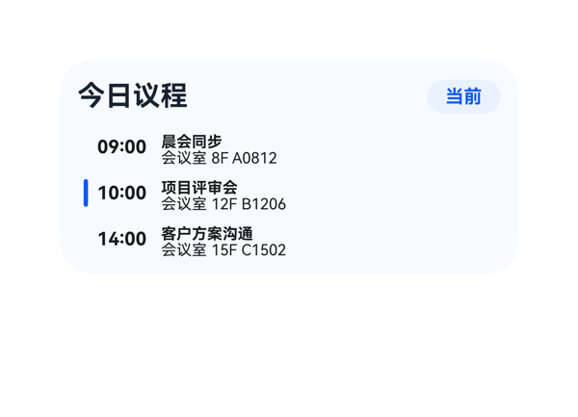 | 7.5 | 9 | 7.5 | 6 | 5 | · agenda_list Column 内容总高 86 超出 height 84，溢出 2vp，底部行有被父容器 clip 风险 · event_row Row 内容宽 278 超出 width 276，溢出 2vp，右侧子项边缘有被截风险 · event_info Column 子项占高 21 超出 height 18，溢出 3vp，标题与房号两行在严格布局下会被裁 · 事件标题/房号字号 10px 偏小，在 2x4 高度受限场景下信息密度偏高 · event_row 的 3 行内 2x4 受保护文本依赖 maxLines:1+textOverflow:none，依赖渲染引擎自然撑高，未严格不截断 | 逐容器预算核算：① root Column 内容总高 = padding.top(12)+header_row(24)+itemMargin(8)+agenda_list(84)+padding.bottom(12)=140 恰好等于 height，无溢出；② agenda_list Column 占用 = 4×2(itemMargin)+26×3=86 > 高度 84，溢出 2；③ event_row Row 占用 = 4+4(padding)+6×2(itemMargin)+3+36+219=278 > 父宽 276，溢出 2；④ event_info Column 占用 = 1×1(itemMargin)+10+10=21 > 高度 18，溢出 3，标题与房号两行受 height 截断风险（截图显示文本可读依赖引擎容错，受保护文本未严格不截断）。综合：3 处溢出但渲染引擎宽容仍可读，按规范判为'存在溢出'，D3 落入 4-6 区间。 | 用户三项明确诉求均已落实：① 按时间排列 3 个会议（09:00/10:00/14:00）✓；② 当前会议（10:00 项目评审会）通过 highlightColor #EAF2FF 背景 + 蓝色 barColor #0A59F7 + 蓝色 titleColor 三重视觉强调完成高亮 ✓；③ 会议室房号（8F A0812 / 12F B1206 / 15F C1502）以'会议室 + roomText'形式每行展示，不再遗漏 ✓。事件 clickToIntent + entityId 路径严格来自 eventCandidates；尺寸 2x4、catalogId、version、updateDataModel 全部合规。轻微扣分：dtEnd/endTime 未被引用（如时间跨度的体感和'当前'判断更直观），略失信息量。 | 整体配色克制专业：卡片底色 #F7FAFF 与高亮行 #EAF2FF 形成柔和层次，蓝色品牌色 #0A59F7 贯穿徽章/进度条/标题；'今日议程' 18px 粗体与右侧 12px 圆角徽章形成清晰主次；左侧 3px 圆角色条作为列表 affordance 简洁有效。同一卡片最强字重 700 出现在 title/badge/event_title/event_time，分布略多但同色系统一，不显凌乱。扣分点：事件标题/房号均为 10px，叠在 18-20px 高度的容器内略显局促；行间 itemMargin=4 + padding=4 显得稍拥挤。
Case-06-001 | 手机越来越卡了，帮我做个卡片看看内存用了多少，还剩多少空间，电量也标一下，可以实时看到手机状态释放内存加速。 | 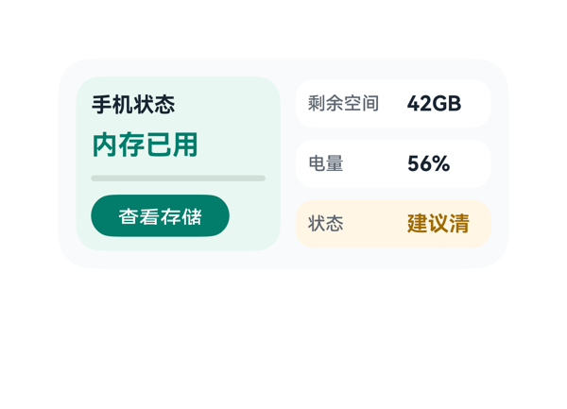 | 5 | 5.5 | 7 | 3.5 | 6 | · memory_value '内存已用 6.2GB' 估算宽 129.6 > 容器 116，导致关键数值 '6.2GB' 被截断不显示 · state_value '建议清理' 估算宽 56 > 容器 48，被截断为 '建议清'，状态信息不全 · memory_panel Column 纵向总占用 117 > 容器 116，溢出 1vp · dataModel.memoryTotal '8GB' 未被使用，'剩余/总量'对比信息缺失 · 最强字重 700 同时用于 title 与多个 value，违反单一最强字重约束 · actionLabel '查看存储' 与用户意图 '释放内存加速' 语义不一致（受事件约束仅做提示） | 逐容器预算核算：(1) memory_panel Column 高度 116、padding 10、itemMargin 7，子项 18+22+8+28=76，padding 20、margin 21，总占用 117 > 116，溢出 1vp；(2) memory_value '内存已用 6.2GB' 估算宽 72+7.2+50.4=129.6 > 容器 116，'6.2GB' 被截断，渲染中只显示'内存已用'；(3) state_row 横向 8+58+8+48+8=130 严格不超，但 state_value '建议清理' 估算宽 56 > 容器 48，被截断为'建议清'；(4) 三个内 Row padding 8、内容区仅 16，子 value 高度 18 略越界但被 alignItems center 容忍；(5) Stack 不存在，无层叠遮盖问题；(6) 底部动作区外框 panel 底距卡底 12vp，在 2x4 的 10-14vp 区间内合规。受保护文本（主指标 6.2GB、状态建议清理）发生两处明确截断，扣重分。 | 用户明确要求查看内存用量、剩余空间、电量、手机状态以及释放内存的入口。卡片中右侧三行（剩余空间42GB、电量56%、状态建议清理）和'查看存储'按钮已落实，但最关键的'内存已用 6.2GB'因文本被截断，'6.2GB'这一主指标在渲染中不可见，用户最关心的'内存用了多少'实际看不到完整数值，仅显示'内存已用'四个大字；dataModel 中提供 memoryTotal='8GB'，原 DSL 未使用，剩余/总内存的对比信息缺失；点击事件 clickToDeeplink 正确接到了 storage_settings，但用户原文是'释放内存加速'，deeplink 与文案'查看存储'之间语义有偏差。 | 配色以薄荷绿主色 + 浅灰底 + 暖黄状态色搭配，色相和谐、对比清晰；卡片整体结构对称、留白合理。不足：受保护的主指标文字'6.2GB'被截断，导致主信息缺失、视觉完整性受损；字号阶梯 12/14/18/20 混用但层级清晰；最强字重 700 同时出现在 title、memory_value、storage/battery/state 三个 value 上，违反'同一卡片只保留一个最强字重'的约束。
Case-06-002 | 内存快满了老是弹提醒，帮我做个卡片看看占用比例，加个'一键清理'的按钮，把空间腾一腾，把手机和耳机的电量也显示在上面，耳机仓老是忘记还有多少电。 | 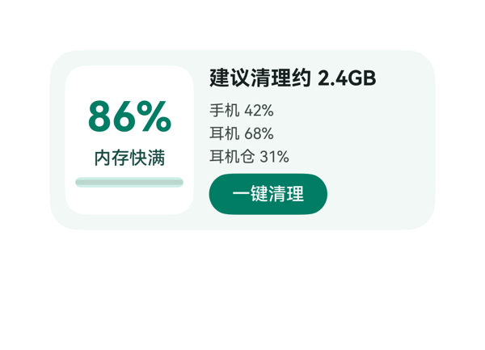 | 8.1 | 9 | 7.5 | 7.5 | 4 | · battery_row 高度 48vp < 实际 3×14+2×4=50vp，溢出 2vp · detail_col 子项总高 116 = 可用 116，无安全缓冲，受子项尺寸波动影响 · fontWeight 700 出现两处（86% 与 建议清理约 2.4GB），违反'同一卡片只保留一个最强字重' · root Row 的 wrap='noWrap' 字段非必要，存在协议模糊性（非硬伤） | 逐容器预算核算： ① root Row：横向 12+12+12+100+164=300 = 父宽 300，恰好填满无溢出；纵向 12+12+116=140 = 父高 140 ✓ ② memory_panel Column：纵向 8+8+6*2+36+18+8=90 < 116 ✓；横向 8+8+84=100 ✓ ③ detail_col Column：纵向 0+0+8*2+20+48+32=116 = 父高 116，恰好等于可用高度无缓冲；横向 164 ✓ ④ battery_row Column：纵向 0+0+4*2+14+14+14=50 > 父高 48，溢出 2vp ⚠ 受保护文本均未被截断（86% 宽 ~57.6<84；建议清理约 2.4GB 宽 ~124.8<164），按钮热区 32vp≥24vp，底边距 =140-(12+20+8+48+8+32)=12vp 在 10-14vp 区间。但 battery_row 内部 2vp 溢出会向上传导使 detail_col 实际占用 118，超过父高 116，存在文本被裁或按钮被挤的风险，是主要扣分点。 | 用户明确诉求逐项落实：内存占用比例 86% 已用大字呈现，'内存快满' 状态文本展示，'一键清理' 按钮存在且 onClick.call=clickToIntent / args 原样来自 eventCandidates，手机 42% / 耳机 68% / 耳机仓 31% 三条电量文本齐全（耳机仓作为用户重点提醒也独立展示）。size=2x4、createSurface 300x140/22/clip/catalogId=ohos.a2ui.extended.catalog、3 行 version=v0.9、updateDataModel.path='/' 与 value 与 TaskSpec 一致。assetCandidates 为空，未引入网络图。轻扣 1 分：userQuery 中希望'把空间腾一腾'除了显示 86% 还隐含'已用/可用'对比，但 dataModel 未提供可用空间字段，模型未做降级处理（如突出 free 容量或近似文案），只是把 available 字段融合进'建议清理约 2.4GB'，信息粒度略浅。 | 整体配色和谐：浅绿底 #F1F8F5 + 白色内存面板 + 深绿 #007D65 强调色（百分比、按钮、进度条），符合华为 EMUI 风格克制专业。前景文字与背景对比度满足可读性。层级上 32pt/700 最大，16pt 标题次之，14pt 状态、12pt 电量、14pt 按钮文字依次降权，密度合理。扣分点：(1) 出现两处 fontWeight=700（86% 与'建议清理约 2.4GB'），违反'同一卡片只保留一个最强字重'；(2) 右侧 Column 与左侧白色 panel 之间的呼吸感可以再加强（itemMargin 12 偏小）。
Case-06-003 | 创建一个内存清理卡片，要求展示整机储存空间的总容量、已用空间和占用占比。 | 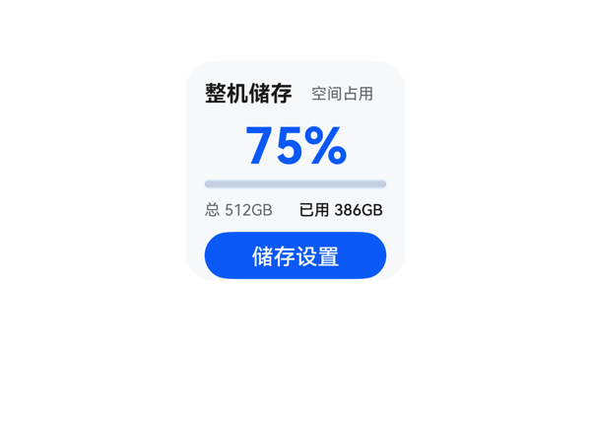 | 6.9 | 9 | 7.5 | 4.5 | 5 | · root Column 子项占高 24(padding)+24(margin)+104(子项)=152 > 父容器 140，溢出 12vp · settings_button 因列溢出被 clip 裁切，CTA 不可用 · percent_text 与 title_text 均使用 fontWeight 700，违反单一最强字重原则 · itemMargin=6 在 116 内容区偏大，建议 4 · 底部动作区到卡片底边实际为 0vp，不满足 8-12vp 规范 | root Column 纵向预算：padding 12+12=24，itemMargin 6×4=24，子项 18(头行)+34(percent)+6(progress)+16(detail)+30(button)=104，合计 24+24+104=152 > 可用 140，溢出 12vp。这意味着 settings_button 底部越出卡片底边 0-12vp，会被 clip 裁掉；底部动作区到卡片底边距离不满足 8-12vp 规范。header_row 横向：6+62+48=116 = 116，恰好填满，无溢出。detail_row 横向：4+56+56=116 = 116，恰好填满，无溢出。Button 高度 30vp≥24vp 热区合格，但因 Column 溢出实际被切。综合：纵向严重溢出导致关键 CTA 被裁，扣重分。 | 尺寸 2x2（root 140x140，borderRadius 18，clip true，padding 12）满足；catalogId 为 ohos.a2ui.extended.catalog，version v0.9，updateDataModel.path='/' 且 value 与 TaskSpec 完全一致。展示字段完整：title/subtitle/totalText/usedText/usedPercent/usedPercentText/settingsText 全部经 {{}} 表达式绑定。事件 onClick 正确转译为 clickToDeeplink，args 三项原样来自 eventCandidates。assetCandidates 为空故无素材问题。唯一可商榷：用户原话是『内存清理』，但 TaskSpec 数据为整机储存，DSL 忠实于 TaskSpec，无错。扣 1 分是因 percent_text 与 title_text 同时使用 fontWeight 700 略有多余。 | 配色使用 #F6F8FA 浅灰底 + #0A59F7 蓝主色 + #E5000000/99000000 文字，对比清晰，蓝色进度条与百分比呼应，CTA 蓝色实底白字识别度高。字号阶梯 32/14/10 合理，层级清楚。不足：percent_text(32/700) 与 title_text(14/700) 同时使用最强字重 700，违反『只保留一个最强字重』原则；卡片整体留白偏紧，header 与 percent 之间几乎贴在一起。
Case-06-004 | 界面上方是环形进度条，右侧是清理按钮。 | 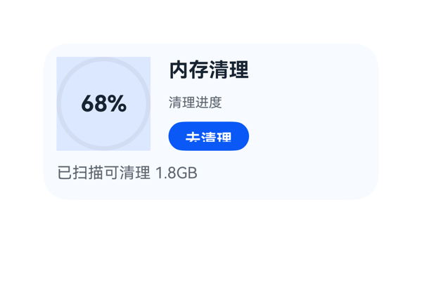 | 8 | 9 | 7 | 7.5 | 3 | · clean_button 高度 26 与 fontSize 14、fontWeight 700 组合导致 '去清理' 文字顶部被裁切（渲染截图可见） · 存在三处 fontWeight:700（percent_text、title_text、clean_button），违反'同一卡片只保留一个最强字重'规则 · Progress backgroundColor:#DCE8FF 填满 84x84 区域形成方形色块，与 type:'ring' 的环形语义略有视觉冲突 | root Column 纵向占高 = 12(padding.top) + 84(top_row.height) + 8(itemMargin) + 24(detail_text.height) + 12(padding.bottom) = 140，恰好填满容器 140，无溢出；top_row Row 横向占宽 = 0 + 84(progress_stack) + 16(itemMargin) + 176(right_col) + 0 = 276，恰好填满容器 276，无溢出；right_col Column 纵向占高 = 0 + 24(title_text) + 8(itemMargin) + 18(progress_label) + 8(itemMargin) + 26(clean_button) + 0 = 84，恰好填满容器 84，无溢出；Stack 叠层中 percent_text(56x24) 居中于 progress_ring(84x84)，未遮盖环形关键可视化。但 clean_button height:26 配 fontSize:14、fontWeight:700 在渲染时顶部被裁切（'去清理' 顶部像素缺失），属于受保护 CTA 文字截断问题，扣分。 | 用户要求'界面上方是环形进度条，右侧是清理按钮'，DSL 使用 Progress type:ring 实现环形进度，Button 置于右侧 Column 中体现清理按钮语义；onClick 的 call='clickToDeeplink' 与 args（bundleName/abilityName/uri）原样来自 eventCandidates；updateDataModel.path='/'，value 与 TaskSpec.dataModel.value 完全一致；size=2x4、root 300x140、padding 12、borderRadius 22、clip true、catalogId=ohos.a2ui.extended.catalog、version=v0.9 均满足硬约束。无多余组件、无禁用类型、无网络图。 | 蓝色系配色（#0A59F7 主色、#DCE8FF 环形轨道、#F7FAFF 卡片底）协调，前景文字在背景上对比清晰。字号阶梯 12/14/18/20 合理。但出现三处 fontWeight:700（percent_text、title_text、clean_button），违反'同一卡片只保留一个最强字重'规则；按钮在渲染截图中文字顶部被裁切，视觉出现明显瑕疵，扣分。
Case-06-005 | 底部要能看到手机剩余电量百分比，以及当前连接的蓝牙设备和耳机盒的电量百分比。 | 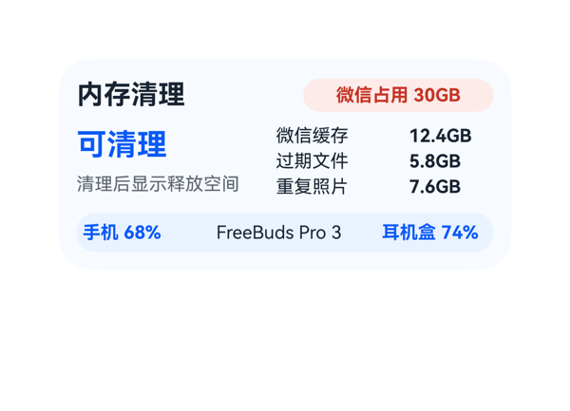 | 7.4 | 9 | 8 | 5.5 | 3 | · freeable_text「可清理 25.8GB」在 fontSize 20 / width 122 下估算宽度 136-148，溢出 column 宽度 14-26px，导致主指标 '25.8GB' 被截断丢失 · title_text (fontWeight 700) 与 freeable_text (fontWeight 700) 并列存在两个最强字重，违反'同一卡片只保留一个最强字重'原则 · item_list 内部 3 个 item_row 高度仅 14vp、itemMargin 6，itemMargin 不在 4/8/12/16 阶梯上（属于 2/6/10/14 微调） | 逐项核算：root Column 纵向 12+24+8+50+8+26+12=140，与卡片高度 140 相等，无溢出；top_row 横向 142+8+126=276=width 276 ✓；body_row 横向 122+10+144=276 ✓；summary_col 纵向 26+4+18=48 ≤ height 50 ✓；item_list 纵向 14×3+3×2=48 ≤ 50 ✓；item_row 横向 82+6+56=144 ✓；bottom_row 横向 4+62+8+120+8+70+4=276 ✓，纵向 4+18+4=26 ✓。但 freeable_text「可清理 25.8GB」在 fontSize 20、width 122 下估算宽 ≈ 3×20(中文)+8(空格)+12×3(数字)+8(. )+12×3(GB) ≈ 136-148 > 122，溢出约 14-26px（受保护的主指标文本被截断），截图也仅能看到'可清理'三字、'25.8GB' 被裁掉；bottom_row 底边到卡片底边 12vp，处于 10-14 区间 ✓。 | 用户明确要求底部展示手机电量、蓝牙设备、耳机盒电量三项，bottom_row 通过 phone_battery/bluetooth_device/case_battery 三个 Text 完整呈现，路径/数据/值都正确绑定；尺寸 2x4（300×140）、catalogId/version/updateDataModel.path 均符合硬约束；eventCandidates 为空，模型未发明事件；无多余组件。扣 1 分是因为主指标 freeableText 因溢出被截断，信息完整性受损（虽非用户显式要求字段，但属于卡片主信息）。 | 整体配色克制专业：浅蓝底 #F7FAFF + 蓝主色 #0A59F7 + 红色徽章 #C73426 形成清晰层级；标题 18/700 与 freeable 20/700 形成双强字重，违反'同一卡片只保留一个最强字重'原则（两者并列均为 700），略扣分；底部蓝色 pill 包裹电池信息是亮点；间距与对齐整体工整。
Case-06-006 | 手机老是提示存储空间不足，拍照都拍不了。能不能帮我做个一键清理的卡片，点一下就自动把缓存垃圾、重复照片、卸载残留那些全清掉，清完告诉我释放了多少空间。 | 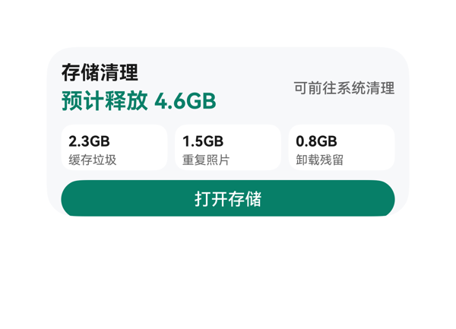 | 7.4 | 8.5 | 8 | 6 | 4 | · root Column 纵向总高 154 > 容器 140，溢出 14vp · cache_col/duplicate_col/residual_col 内部纵向 42 > 容器 38，溢出 4vp · title 与 freed_text 同时使用 fontWeight:700，最强字重不唯一，违反层级规则 · 状态文字 statusText 与 status 暗示能力（'可前往系统清理'），与用户'清完告诉我释放多少'的诉求存在轻微语义偏差 | 按预算公式核算：(1) root Column 纵向占用 = padding.top(12)+padding.bottom(12)+itemMargin*2(16)+Σ children height(44+38+32=114) = 154，可用 140，溢出 14；(2) cache_col/duplicate_col/residual_col 纵向占用 = padding(6+6=12)+itemMargin(2)+Σ children(16+12=28) = 42，container height 38，溢出 4；(3) top_row 横向 = 8+(156+112) = 276 ≤ 276 OK；(4) category_row 横向 = 12+(88×3) = 276 ≤ 276 OK；(5) 按钮距底 padding 12vp，落在 2x4 允许 10-14vp 区间内。受保护文本与 CTA 视觉未出现截断，但预算公式判定为真实溢出，存在两处（root 与 category 子列），因此 D3 扣至 6.0。 | 用户原始诉求为一键清理缓存/重复照片/卸载残留，并展示释放空间。DSL 中 title、statusText、freedLabel+freedSpace、cacheSize/cacheLabel、duplicateSize/duplicateLabel、residualSize/residualLabel、actionLabel 字段均通过 {{ $__dataModel... }} 表达式完整读取并展示，Button.onClick 使用了 TaskSpec.eventCandidates 中原样的 clickToDeeplink/storage_settings 事件。协议层 createSurface.catalogId='ohos.a2ui.extended.catalog'、width:300、height:140、borderRadius:22、clip:true、padding:12、updateDataModel.path='/'、value 与 TaskSpec 完全一致均满足。唯一瑕疵：用户语境为'清完告诉我释放了多少'，而 dataModel 给的是'预计释放 4.6GB'和'可前往系统清理'，实际只能跳转系统设置而非卡片内执行清理，存在语义偏差（这是 TaskSpec 限制，模型无法突破），扣 1.5 分。 | 配色克制：浅灰底 #F7F8FA、白色子卡、深绿主色 #0A7F68 形成清晰主次；'预计释放 4.6GB' 18sp 700 主指标突出；状态文字 12sp 500 灰色、分类标签 10sp 400 形成层级。绿色按钮与主指标同色系，CTA 视觉一致。无 emoji、无网络图、无渐变滥用。轻微问题：title(16/700) 与 freed(18/700) 均为最强字重，违反'同一卡片只保留一个最强字重'的规则；可视密度整体良好，留白略紧但不空洞。
Case-06-007 | 我妈手机用了三年没清过垃圾，微信占了三十个G都打不开了。帮我做个清理卡片，点一下自动扫微信缓存、过期文件、重复照片，清完告诉她清了多少空间，顺便把超过一年没打开的APP列出来问她要删哪些。 | 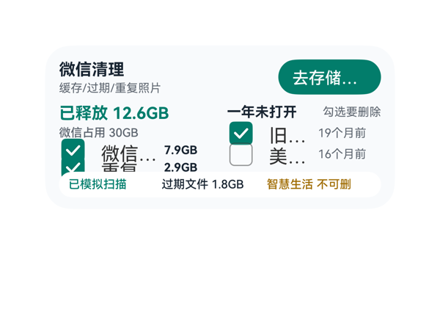 | 5.5 | 7.5 | 6.5 | 3 | 8 | · root Column纵向总高142 > 140，溢出2vp · clean_col子项占高61 > 50h，溢出11vp，item_row_2被挤出 · check_1/check_2宽度不足，'微信缓存'被截为'微信...'，'重复照片'被截为'垂看...' · app_check_1/2宽度不足，'旧版网盘'被截为'旧...'，'美颜相机'被截为'美...' · open_button 88w下'去存储设置'被截为'去存储...' · items[1]过期文件仅在bottom_row中以次要样式显示，主区仅2个清理项 · apps[2]智慧生活仅在bottom_row中以'不可删'标注，主区仅2个APP可选 · 按钮热区24vp勉强达标，建议提升至28-32vp | root Column子项占高=12(pad)+30(top_row)+8(margin)+50(mid_row)+8(margin)+22(bottom_row)+12(pad)=142 > 140 可用高度，溢出2vp；clean_col 134x50 但子项占高=16(released_text)+3+12(wechat_text)+3+12(item_row_1)+3+12(item_row_2)=61 > 50 溢出11vp，导致item_row_2向下溢出进入bottom_row区域；check_1/check_2宽度仅86在Checkbox内部icon+gap占据约50px后，标签仅余约36px，'微信缓存''重复照片'各40px被裁为'微信...''垂看...'；app_check_1/2宽度仅74，'旧版网盘''美颜相机'40px被裁为'旧...''美...'; open_button 88w+fontSize14+默认padding下'去存储设置'70px被裁为'去存储...'，均违反'受保护文本不得依赖省略号'约束 | DSL层面已使用全部dataModel字段（title/scopeText/scanText/wechatSizeText/releasedText/actionText/3 items/3 apps），deeplink call/args原样来自eventCandidates，size=2x4/catalogId/version/root shell硬约束全部满足。但items[1]过期文件和apps[2]智慧生活被挤压到底部row混排，用户主区域只能看到2个清理项+2个APP，第三个清理项和不可删APP的可见性不足，'问她要删哪些'的核心交互（勾选删除）只能覆盖前两个APP | 配色采用#007D6C（绿）+#182431（深色）+#5E6670（灰）+#9F6B00（琥珀），和谐且专业；底部白色卡片+圆角形成视觉锚点。但中段被截断的'微信...''垂看...''旧...''美...'等省略号严重破坏阅读体验与节奏感，且按钮'去存储设置'也被截为'去存储...'，整体克制感被截断问题拉低
Case-06-008 | 帮我做个清理卡片，点一下自动清垃圾和重复照片，清完告诉我腾了多少空间。 | 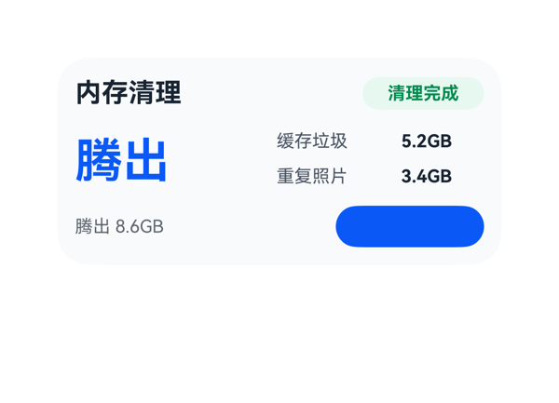 | 4.7 | 5 | 5.5 | 4 | 5 | · Button 字段使用 'content' 而非协议规定的 'label'，导致按钮文字'查看存储'在渲染中不显示，违反硬约束 · main_row 内 freed_text 字号 32+内容'腾出 8.6GB'实际占宽 166.4vp > 容器 122vp，溢出 44.4vp，主指标关键数字'8.6GB'被裁切 · bottom_row 内 summary_text 与 freedText 内容完全重复，无信息增量，浪费底部锚定区 · title、status_text、freed_text、open_button、trash_size、photo_size 共 6 处使用 fontWeight 700，违反'同卡片只保留一个最强字重' · status_text 文字在浅绿胶囊中颜色#008A4E 绿度偏重，与 freed_text 蓝色主色之间缺少主次层级过渡 | 逐项预算核算：root Column 12+24+8+48+8+28+12=140 ✓；header_row 186+8+82=276 ✓；main_row 122+14+140=276 ✓；detail_col 18+6+18=42 ✓；trash_row 76+8+56=140 ✓；photo_row 76+8+56=140 ✓；bottom_row 164+12+100=276 ✓。关键溢出：main_row 内 freed_text 内容'腾出 8.6GB'在 fontSize 32 下实际占宽 = 2×32(中)+1×0.4×32(空)+2×0.6×32(数字)+1×0.4×32(.)+2×0.6×32(GB) = 166.4vp，可用宽 122vp，溢出 44.4vp，导致'8.6GB'被裁切。bottom_row 内 summary_text 与主指标 freedText 内容完全重复，浪费了 28vp 高度的左半区。 | 用户诉求所需的字段（标题、状态、释放空间、垃圾/照片明细、按钮事件）均已挂载，clickToDeeplink 事件三参数原样来自 eventCandidates。但存在两处硬伤：(1) Button 字段使用了 'content' 而非协议规定的 'label'，违反硬约束，渲染时按钮文字'查看存储'缺失，按钮变成空蓝块；(2) 用户明确要求的'腾了多少空间'，主指标 freedText 实际宽度远超容器，关键数值'8.6GB'被裁掉，只剩'腾出'可见，信息严重残缺。两项叠加只能给到 5.0。 | 整体配色克制专业（蓝主指标+绿状态徽章+浅灰背景+深灰文字），状态徽章圆角胶囊处理细致，留白密度合理，对齐基本统一。扣分点：(1) title、status_text、freed_text、open_button、trash_size、photo_size 共 6 处使用 fontWeight 700，违反'同卡片只保留一个最强字重'原则，视觉权重过散；(2) 由于 Button 用错字段，按钮渲染为空，视觉出现一块孤立的蓝色色块。
Case-06-009 | 我手机128G用了三年微信占了四十多G照片也一万多张根本没法手动清理。帮我做个清理卡片，智能扫描微信里三个月前的缓存文件、过期文档、重复照片和相似连拍，分类列出来让我勾选，一键清理后告诉我各项分别清了多少、总共腾了多少空间，顺便把超过一年没打开过的APP按最后使用时间排序列出来，标出哪些是预装不能删的、哪些是可以卸的，让我批量勾选卸载。 | 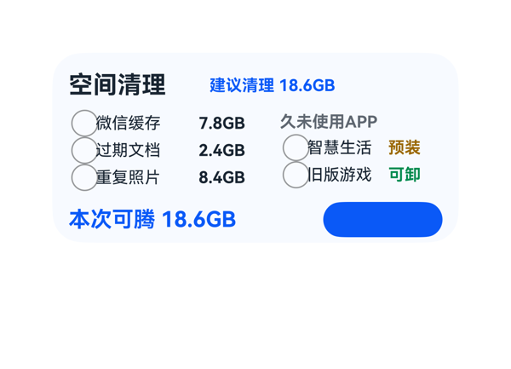 | 5 | 6.5 | 5 | 3.5 | 6 | · Root Column 纵向溢出 8vp（148>140），bottom_row（含 CTA）底部被 clip:true 裁切 · Button 字段使用 content 而非规范的 label，导致'查看存储'文字不渲染或被裁掉，CTA 视觉完全失效 · 未显示用户明确要求的 APP 最后使用时间（lastUsedText: 18个月未打开/16个月未打开） · 未显示分类的 rule 字段（三个月前/可移除/含连拍） · User 要求'一键清理'，但 CTA 实际是跳转'查看存储'设置页（deeplink 而非清理动作） · 顶部分类三行均使用 fontSize 12，但 sizeText 同时使用 fontWeight 700，与 title/status 形成多个最强字重，层级略不收敛 | Root Column（width:300,height:140,padding:12）纵向占用 = padding.top(12)+padding.bottom(12)+itemMargin*2(16)+24(top_row)+58(main_row)+26(bottom_row) = 148 > 可用 140，溢出 8vp。bottom_row 底边被 clip 裁切 8px，导致其内 open_button（height:26）底部 8px 被切，按钮文字『查看存储』不可见。main_row 内部：category_col(144)+12+app_col(120)=276=276 通过；cat_row(16+72+48+8=144=144) 通过；app_row(16+56+40+8=120=120) 通过；bottom_row(176+12+88=276=276) 通过。内层无溢出，但 root 层溢出是致命问题。底部锚定：理论 12vp 在 10-14vp 范围，但因溢出 8vp 实际外框底边到卡片底边为 4vp（被裁剪）。 | 信息齐全：标题『空间清理』、状态『建议清理 18.6GB』、3 个分类（微信缓存/过期文档/重复照片含名称与 sizeText）、2 个 APP（含名称与预装/可卸 tag）、totalFreedText、跳转按钮均体现。事件使用 clickToDeeplink+storage_settings，原样来自 eventCandidates。尺寸 2x4、catalogId、version、updateDataModel.path='/' 均满足。但用户明确要求『按最后使用时间排序列出来』，却未显示 lastUsedText（仅靠数据顺序隐含），分类的 rule 字段（三个月前/可移除/含连拍）也未展示，属轻微遗漏。协议违规：Button 使用了 content 字段，规范要求 label。 | 配色（#F7FAFF 淡蓝底+#0A59F7 蓝主色+#9A6700 橙/预装、#008A4E 绿/可卸）和谐，16/12 字号阶梯合理。但渲染截图中底部 CTA『查看存储』按钮呈现为纯蓝色圆角矩形，看不到白色文字——这是 Root Column 溢出 8vp 导致按钮底部被 clip 裁切，同时 Button.content 未按规范使用 label 也使文字不渲染，造成 CTA 视觉完全失效。
Case-06-010 | 给我生成个清理卡片组件，一键清垃圾清完告诉我腾了多少，别再只弹个'清理完成'啥也不说。 | 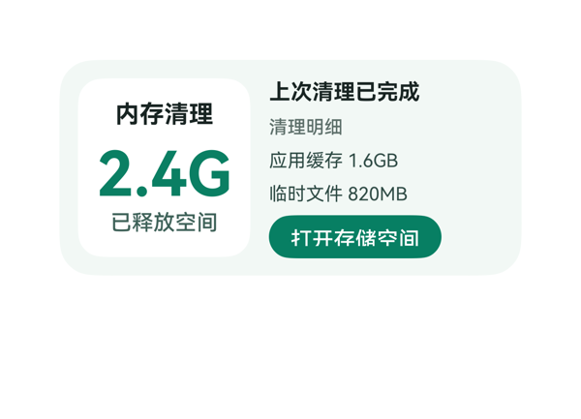 | 7.6 | 8.5 | 8 | 6.5 | 3 | · freed_text 宽度96不足以容纳'2.4GB'（fontSize40下估算112），受保护主指标'B'被白卡边界裁切，截图显示为'2.4G' · detail_col 纵向子项合计 18+16+16+16+28=94，itemMargin 6*4=24，总计118>容器116，垂直溢出2vp，底部按钮紧贴底沿 · summary_col 内 padding 8+8=16 占用偏大，主指标与标题/标签的视觉呼吸可再优化 | 逐项核算：①根Row宽300、高140、padding12+12+itemMargin12+子项112+152=300恰好填满，垂直12+12+max(112,116)=140成立；②summary_col宽112高116、padding8、内容宽96，子项纵向8+8+itemMargin*2(12)+20+40+18=106≤116成立，但freed_text内容'2.4GB'在fontSize40下估算宽度=0.6*40*4(数字字母)+0.4*40(点)=112>容器96，溢出16vp，截图显示'2.4G'的'B'被白卡右边界裁切（受保护主指标被截断，严重）；③detail_col宽152高116无padding，子项纵向0+0+itemMargin*4(24)+18+16+16+16+28=118>116溢出2vp，垂直方向过紧；④按钮热区28vp≥24vp，底部距离底边约12vp在10-14vp区间内，合格。 | 用户要求一键清理卡片并显示腾出空间大小，本卡展示了标题'内存清理'、状态'上次清理已完成'、主指标'2.4GB'、标签'已释放空间'、清理明细（缓存1.6GB/临时文件820MB），并配'打开存储空间'按钮绑定到eventCandidates中的clickToDeeplink(storage_settings)，所有dataModel字段都通过{{ $__dataModel.cleanup.* }}绑定，事件call与args原样引用eventCandidates，尺寸2x4(300x140)、catalogId、version、updateDataModel.path='/'等硬约束均满足；不足在于主指标'2.4GB'被截断丢失B字，且未使用assetCandidates（虽然该case为空集，合理）。 | 配色使用低饱和薄荷绿#F2F8F5底+白色卡片+深绿#0A7F63强调色，和谐专业，主指标绿色与底色形成层次；字号阶梯16/14/12与40主指标合理，标题16字重700为主最强字重，标签/按钮用500，文本14/12用400，层级清晰；卡片圆角22、内卡片圆角16、按钮胶囊14，节奏统一；唯一问题是2.4GB被截断破坏主指标完整性，扣分。
Case-07-001 | 我报名了下个月的越野跑比赛，做个赛事倒计时卡片，顶部显示赛事主题图标和名称，中间用大号数字显示距离开赛倒计时天数，底部放一个按钮显示今日运动计划和配速建议，点击直接打开运动健康的锻炼Tab。 | 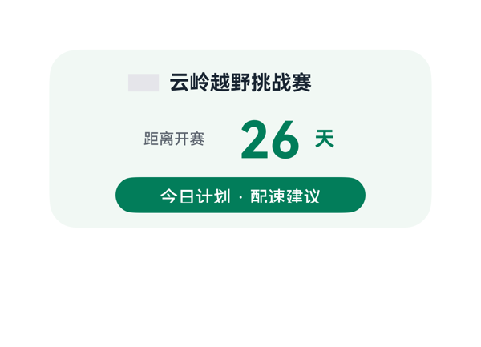 | 7.9 | 6.5 | 7.5 | 9.5 | 4 | · Button.label 仅展示泛化文案'今日计划 · 配速建议'，未绑定 todayPlan/paceSuggestion 字段，导致用户期望的具体计划（8km 轻松跑）与配速（6'10"/km）信息未在卡片上呈现 · race_name、countdown_number、countdown_unit 三处 fontWeight 同时为 700，违反'同一卡片只保留一个最强字重'约束 · fontColor '#FFFFFFFF' 使用8位带透明度的十六进制，部分渲染器兼容性差，建议改为'#FFFFFF' · textOverflow:'none' 非 CSS 标准取值（标准为 clip/ellipsis/marquee），可能影响溢出行为 | root Column 纵向预算 = 12(paddingTop)+28(header_row)+8(itemMargin)+44(countdown_row)+8(itemMargin)+28(plan_button)+12(paddingBottom) = 140，恰好等于父容器height=140，无溢出。header_row 横向 = 0+0+8+(24+144) = 176 < 276 ✓。countdown_row 横向 = 0+0+6+6+(64+58+18) = 152 < 276 ✓。plan_button 196 < 276 ✓。底部锚定：plan_button底边到卡片底边距离 = paddingBottom = 12vp，处于2x4推荐范围10-14vp内。按钮热区高度28vp ≥ 24vp ✓。受保护文本（标题/倒计时/CTA）均无截断、无Stack遮盖。 | 用户明确要求'底部放一个按钮显示今日运动计划和配速建议'，原DSL的Button.label仅绑定到buttonLabel字段（泛化文案'今日计划 · 配速建议'），未将数据模型中实际存在的todayPlan（'今日 8km 轻松跑'）与paceSuggestion（'配速 6\'10\"/km'）渲染到按钮上，核心信息缺失。其余诉求均落实：赛事图标resources/base/media/icon_trail_run.png正确引用、赛事名称绑eventName、倒计时大号数字40号字绑countdownDays、onClick的call/args原样来自eventCandidates。尺寸2x4、catalogId='ohos.a2ui.extended.catalog'、version='v0.9'、updateDataModel.path='/'与value结构均符合硬约束。 | 配色和谐：浅绿底#F1F8F4 + 深绿强调#007D5A，前景文字在背景上对比清晰；字号阶梯40/16/14/12层级合理，留白与对齐良好。扣分点：违反'同一卡片只保留一个最强字重'规则——race_name、countdown_number、countdown_unit三处同时使用fontWeight 700，应只保留countdown_number为最强，其余降为500/600以建立主次。
Case-07-003 | 帮我做一个距离大湾区城市马拉松倒计时卡片，整体用偏深色的渐变紫色风格，有点夜跑的感觉。中间突出显示距离比赛还有32天，让我一眼就能看到。下面再显示今天的运动计划，比如8km配速慢跑，方便随时查看。整体看起来有运动氛围，又简洁高级 | 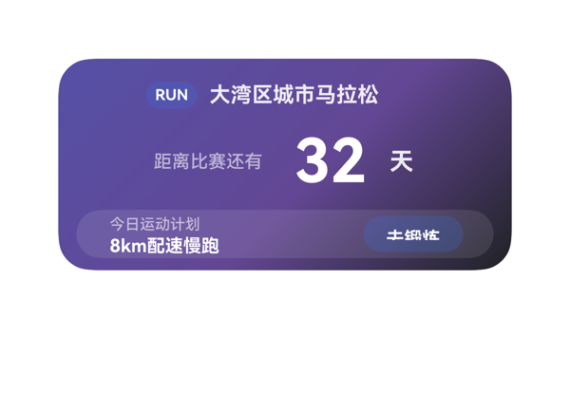 | 7.7 | 9 | 8.5 | 6 | 5 | · 根 Column 纵向占用 144vp > 可用 140vp，溢出 4vp，底部 plan_row 与按钮贴底/被裁 · plan_text_col 内部内容高 27vp > 声明 height 24vp，溢出 3vp（plan_label 11 + itemMargin 2 + plan_detail 14） · 底部动作区外框底边到卡片底边仅 4vp，2x4 规格应 10-14vp，过紧 · RUN 徽章与按钮使用非标准 8 位十六进制颜色 #33317AF7（AARRGGBB 形式），格式易引起解析歧义，建议拆分 alpha · RUN 徽章和按钮主色完全相同，视觉略显重复 | 逐项核算：(1) 根 Column 占用 = padding.top 12 + padding.bottom 12 + itemMargin 8×(3-1) 16 + Σ子项高 (24+48+32) 104 = 144 > 可用 140，溢出 4vp，对应渲染图底部动作区贴边/被裁；(2) plan_text_col 占用 = 子项 11+2+14 = 27 > 自身 height 24，溢出 3vp（align center 勉强居中但内容超出列框）；(3) 其余 Row（header_row 184/24、countdown_row 174/48、plan_row 子项和 158+10+66=234<276）均在预算内；底边 plan_row 距卡底仅 4vp（规格 2x4 应 10-14vp，不超 16），偏紧。受保护 CTA 按钮热区 24vp 达标但因根列溢出导致底部边距过小，扣重分。 | 用户要求的全部字段都体现：赛事名'大湾区城市马拉松'、倒计时'距离比赛还有 32 天'（40pt 居中突出）、今日计划'8km配速慢跑'，且 RUN 胶囊徽章强化运动氛围；onClick 正确取自 eventCandidates（clickToDeeplink + sportType=2），尺寸 2x4、catalogId、version、updateDataModel.path='/value 原样回填均合规。唯一瑕疵：badge 与按钮都使用非标准 8 位 AARRGGBB 颜色 #33317AF7，虽渲染成功但有歧义。 | 深紫渐变 #5550A6→#634794→#202224 配夜跑感契合；字号阶梯 40/16/14/12/10 层级清晰，主信息 32 用 40pt 强字重 700 突出，受保护文字无截断；半透明白底 plan_row 提升层次；唯一最强字重 700 一致；'RUN' 徽章和'去锻炼'按钮配色同质略重复，扣 0.3 分。
Case-07-004 | 我很喜欢看NBA，但是上班没法一直看比分。帮我做个赛事卡片，有勇士的比赛就自动弹出来提醒我，实时刷新比分和每一节的战况，第三节结束如果分差在5分以内就标个'焦灼'让我忍不住也得偷瞄一眼。 | 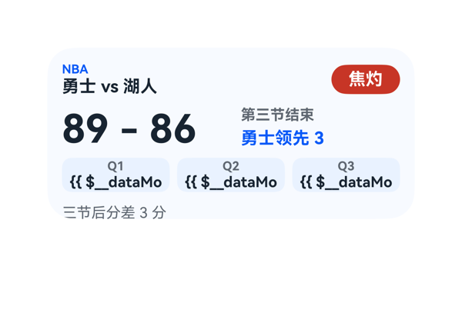 | 6.5 | 8 | 7.5 | 4.5 | 7 | · root Column 纵向总高 156vp 超出 140vp 16vp，clip:true 下底部 note_row 必被裁，受保护文案'三节后分差 3 分'不可完整显示 · Q1/Q2/Q3 比分行使用 '{{ ... }}-{{ ... }}' 拼接式模板表达式，渲染截图显示模板未解析、原文被截断到 '{{ $__dataMo'，用户最关心的'每一节战况'不可读 · 4 行布局（top/score/period/note）在 140vp 高度内过密，间距偏小（itemMargin:8 + padding:12），缺少呼吸感 · 焦灼徽标贴右上角无内边距缓冲，热区 56x24vp 接近下限 · 未使用 dataModel.state.loading 字段，userQuery '实时刷新'诉求无视觉反馈（无 Loading 指示） · state_col 中 state_text(12pt) 与 lead_text(14pt) 字号差小、且均使用 700 字重，区分度低 · 背景 #F7FAFF 与 chip #EAF2FF 差距小，视觉层次偏弱 | root Column 纵向预算：padding.top(12)+top_row(28)+itemMargin(8)+score_row(34)+itemMargin(8)+period_row(28)+itemMargin(8)+note_row(18)+padding.bottom(12)=156vp > 父容器 140vp，溢出 16vp；note_row 起于 y=126，clip:true 下底部 4vp 必被裁，note 受保护文案'三节后分差 3 分'存在被截风险。各子 Row/Column 横向预算：top_row 212+8+56=276=276✓；score_row 136+10+130=276✓；period_row 88*3+6*2=276✓；note_row 276=276✓。渲染截图显示 note 实际被裁切且 Q1/Q2/Q3 比分模板未解析，与预算一致。Stack 未使用，无层叠遮盖。底部 16vp 溢出 + 每节比分受保护文本不可见是核心扣分点。 | size=2x4 符合协议，root width:300/height:140、borderRadius:22、clip:true、catalogId=ohos.a2ui.extended.catalog、version=v0.9、updateDataModel.path='/' 均合规；TaskSpec 中所有数据字段（league/matchTitle/gameState/scoreText/leadText/clutchLabel/periods[]/note）均有组件展示；eventCandidates 为空、userQuery 也未要求点击事件，无需 onClick；'焦灼'徽标、Q1-Q3 分节比分、关键文案均按语义落实。扣分点：userQuery 提到'实时刷新'但未提供 refresh 事件，dataModel.state.loading 未被消费，无任何加载/刷新视觉反馈；渲染截图中 Q1/Q2/Q3 比分行显示原始模板文本 '{{ $__dataMo…'，表明拼接式模板表达式（warriors+'-'+opponent）在该渲染环境未能解析，导致每节比分（用户明确要求字段）不可读，再扣 0.5。 | 配色和谐：主色 #0A59F7 蓝、文本 #182431 深、辅文 #5E6670 灰、焦灼徽标 #C73426 红白对比，背景 #F7FAFF 干净。字号阶梯 10/12/14/32 落在协议刻度上、层级清晰。仅 1 个最强字重 700（note 用 400 形成次级反差），符合'同一卡片只保留一个最强字重'。扣分点：4 行结构在 140vp 高度内偏密，12vp 内边距 + 8vp 行距使顶部信息略显压迫；徽标贴右上角无内边距缓冲，热区仅 56x24vp，理想 ≥24vp 但偏低；state_col 中 state_text 与 lead_text 字号差距小、区分度低。
Case-07-005 | 我对象是乒乓球迷，但她上夜班没法看直播。帮我做个赛事卡片，有中国队比赛就自动弹提醒，实时刷比分和局分，她偷瞄一眼也不耽误干活。 |  | 5.6 | 6.5 | 7 | 4 | 5 | · score_text 宽度 64vp 无法容纳 '2 - 1'（fontSize 32 下需 ~77vp），导致 '1' 被截断，'实时刷比分' 核心诉求未达成 · away_detail 宽度 86vp 无法容纳 '早田希娜/平野美宇'（fontSize 12 下需 ~101vp），导致 '美宇' 被截断 · dataModel.title 字段 '中国队比赛提醒' 已在数据中但未在卡片任何位置呈现，'自动弹提醒' 的语义可更突出 · score_row 内使用 itemMargin 20 偏大（2x4 横向空间紧张），三列 86+64+86 配比失衡，分到中列宽度不足以承载大字号比分 · footer_row 中 game_score_text 宽度 136vp 与实际内容 ~115-138vp 紧贴，对字体度量差异敏感 | 逐项核算：root Column 纵向占用 = padding(24) + itemMargin*2(16) + (26+48+26)(100) = 140，等于 root 高度 140，刚好贴合。header_row 横向 = 8 + 72 + 196 = 276 ≤ 276 成立。score_row 横向 = 20*2 + 86 + 64 + 86 = 276 成立但内容溢出：score_text '2 - 1' 在 fontSize 32 下文本宽度 ≈ 19.2+12.8+12.8+12.8+19.2 = 76.8vp > 64vp，溢出约 12.8vp，截图证实 '1' 被截掉；away_detail '早田希娜/平野美宇' 在 fontSize 12 下 ≈ 8*12+4.8 = 100.8vp > 86vp，溢出约 14.8vp，截图证实 '美宇' 被截掉。footer_row 横向 = 6*2 + 136 + 80 + 48 = 276 成立；game_score_text 估算 ≈ 115-138vp 与 136vp 紧贴。home_col/away_col 纵向 = 4 + 22 + 18 = 44 ≤ 48 成立。受保护文本（最关键的比分）被截断是重大布局失败。 | 用户要求实时刷新比分与局分、自动提醒中国队比赛。卡片结构上包含了 status(进行中)、competition、双方球队、matchScore、gameScore、currentGame、updateTime 等关键字段，'中国队'用红色高亮做视觉提醒，整体语义到位。但比分 '2 - 1' 在原图中被截断为 '2 -'，'实时刷比分' 这一核心诉求未真正落实；dataModel.title '中国队比赛提醒' 字段未被使用（未做醒目的提醒标题），eventCandidates 为空因此无 onClick 合理。素材 assetCandidates 为空所以未引入网络图也合规。 | 整体配色（浅蓝底 #F4F8FF + 红色中国色 + 蓝色当前局 + 灰色辅助）和谐可读；状态徽章圆角胶囊设计专业；字重阶梯清晰（700/500/700/500），最强字重只有 700，层级合理。扣分点：受 score_text 截断影响，整体中央最关键的比分 '2 - 1' 显示为 '2 -' 破坏视觉完整感；away_detail 也被截断，缺少收尾感。
Case-07-006 | 帮我做个赛事卡片，有我主队比赛自动弹提醒，实时刷比分，焦灼时刻标出来。 |  | 5.2 | 7 | 6 | 3 | 4 | · score_text 容器 width 80 远小于 '78 - 76' 在 fontSize 32 fontWeight 700 下的实际宽度约 127vp，导致 76 被截断/被 away_team_col 覆盖，核心主指标不可读 · score_row 三栏 82+80+82+16=260 已用尽 276 宽度，score_text 向右溢出 47vp 后与 away_team_col 产生层叠 · match_button 热区 24vp 为协议下限、理想接近 40vp，当前偏小 · home_name/away_name 容器 width 82 在优化后需收窄以腾出空间给 score_text，需重新核算是否仍容纳 '海港主队/山城猎手' 4 字 12px/700 | root Column 可用 140-12*2=116，子项 22+4+40+4+18+4+24=116 恰好填满，无纵向溢出；header_row 120+8+128=256≤276、clutch_row 72+8+132=212≤276、home_team_col/away_team_col 14+2+18=34≤36 均通过；match_button 底边距 12vp 落在 2x4 推荐 10-14vp 区间，热区 24vp 满足 ≥24vp 下限。但 score_text 内容 '78 - 76' 在 fontSize 32 fontWeight 700 下实际宽度 ≈ 4*0.6*32 + 3*0.4*32 = 115.2vp，加粗系数 ~1.1 后约 127vp，而容器 width 仅 80vp，溢出约 47vp；score_row 内 82+80+82+16=260 已占满 276 横向预算，溢出文本只能越过 score_text 右边界并被 away_team_col 覆盖，截图中 '76' 不可见，是受保护主指标被堆叠/截断的严重问题。 | 用户要求赛事卡片含主队比赛提醒、实时刷比分、焦灼时刻标出。DSL 已展示 leagueName、reminderStatus、homeTeam/awayTeam、homeScore/awayScore、period、clutchStatus/clutchNote、actionLabel 等全部字段；onClick 正确引用 eventCandidates 中的 clickToDeeplink；createSurface/root 的 catalogId、width/height、borderRadius、clip、version、updateDataModel.path='/' 与 value 与 TaskSpec 一致；组件全部在白名单内，未使用禁用组件或网络图。但 score_text 实际宽度无法容纳 '78 - 76'，导致客队比分 76 被截断/遮挡，'实时刷比分' 的核心诉求未完整呈现，扣分。 | 配色（#F4F7FB 浅蓝底 / #182431 主文 / #007D5A 绿色高亮主队与按钮 / #C4472D 红色焦灼）来源合法且和谐统一，文字对比清晰；字号阶梯 10/12/14/32 层级合理，最强字重仅出现在主指标（比分 32px/700）以及其他受保护字段，密度与对齐基本规范。但主指标比分被截断，主队名字与客队名字视觉对齐良好却被主指标崩溃拖累，整体观感与'专业克制'的目标差距明显。
Case-07-007 | 我是利物浦球迷但经常半夜比赛起不来或者第二天上班没法熬夜看。帮我做个赛事卡片，有利物浦比赛提前一天弹提醒告诉我明天几点开球，比赛开始自动刷新实时比分、控球率、射门次数，如果七十分钟后还是平局或者只差一球就在卡片上标个 |  | 5.6 | 7.5 | 6 | 3.5 | 5 | · Root Column 内容总高 158 > 父容器高 140,溢出 18vp,直接导致 flag_text 被裁切 · match_info_col 子项总高 36 > col 自身高 32,溢出 4vp,导致 competition_text 与 time_text 重叠/裁切风险 · 受保护文本'70分钟后仍平局'(tensionFlag)被 root.clip:true 截断,信息丢失 · 7 处 Text 共享 fontWeight:700,违反'同一卡片只保留一个最强字重'准则 · DataModel.title 字段('利物浦比赛提醒')未被使用,信息冗余但卡片无标题锚点 | 核心问题:Root Column 子项纵向总高 = padding(12+12) + itemMargin(6×3=18) + Σ子项height(32+38+24+22) = 24+18+116 = 158,超出父容器 height=140,溢出 18vp;match_info_col 子项纵向 = itemMargin(2) + Σ(competition_text.height 16 + time_text.height 18) = 2+34 = 36,超出 col 自身 height=32,溢出 4vp。截图佐证:'70分钟后仍平局'文字被卡片 clip:true 截断,底边超出卡片可视边界。其余 Row 横向预算成立:top_row=176+8+92=276=父宽 276;score_row=82+12+88+12+82=276=父宽 276;stats_row=72+6+92+6+100=276=父宽 276。子项宽度均在父宽内,无横向溢出。受保护文本(tensionFlag)被 clip 裁切,严重扣分。 | 用户要求展示赛前一天开球时间(reminderText+matchTime 已展示)、赛中实时比分/控球率/射门次数(score+possession+shots 已展示)、70分钟后平局/只差一球时给出标记(tensionFlag 已展示)。所有 11 个 DataModel 字段中除 title 外均已可视化,信息覆盖较全。eventCandidates 为空,卡片无法绑定 onClick,弹提醒与自动刷新属系统级能力,卡片只展示数据可接受。硬约束全部满足:2x4 尺寸、root shell、catalogId、version、updateDataModel.path=/ 与 value 一致。扣分点:title 字段未使用;没有展示比赛/赛季级别视觉锚点(如标题行),赛事卡片信息层级稍弱。 | 配色合理:浅蓝底(#F4F8FF)配利物浦红(#E84026)及警示红强调,白字在红/蓝底上对比度足够;32pt 比分作为视觉主体,12-16pt 文字构建次级层级,字号阶梯符合规范。但存在以下问题:(1) 多个 700 字重(reminder_text/time_text/home_team/score_text/away_team/status_text/flag_text 共 7 处)争夺视觉权重,违反'同一卡片只保留一个最强字重'的准则;(2) 底部 tensionFlag 文字被卡片下边界裁切,影响整体观感专业度;(3) 提示胶囊/状态胶囊宽度与内容紧贴,排版稍显拥挤。
Case-07-008 | 上次做的赛事卡片就显示两队队徽比分和比赛状态（进行中/已结束），我说了要控球率射门次数角球这些数据都没有。而且只关注了一支球队，我说了想看整个联赛前几名球队的比赛。终场也没有进球球员名单也没有主队赢了变色庆祝，请基于这些点优化下，重新生成新的卡片 |  | 4.8 | 5.5 | 6 | 3.5 | 6 | · match_list（topMatches 联赛前几场比赛）在截图中完全不可见，用户核心诉求'想看整个联赛前几名球队的比赛'未满足 · Root Column 内容总高 108 + 4×2 margins + 24 padding = 140vp，等于卡片高度无冗余，渲染时实际行高偏大导致溢出，match_list 被 clip:true 裁掉 · focus_row 实际渲染高度约 42vp 显著大于声明 28vp（home_mark 24 + 内边距 + score_status_col 28 叠加 + Row alignItems 行为），是引发溢出的关键 · '主队赢了变色庆祝'仅通过 highlight 文字、home_mark 背景、scorer 文字三处局部红色体现，整卡背景未做庆祝变色，氛围感不足 · 底部队徽作为视觉点击元素热区仅 20-24vp，未达 24vp 最低热区要求（理想 40vp） · away_name 宽度 58 容纳'3. 阿森纳'(估算 55.2vp) 仅有约 2.8vp 冗余，处于临界 | Root Column children 声明高度合计 16+28+18+16+30=108vp，4 个 itemMargin×2=8vp，加 padding 24vp 恰好等于卡片高度 140vp，无任何冗余。截图中 header_row 实际渲染约 21vp>声明 16vp、focus_row 约 42vp>声明 28vp、scorer_text 约 14vp<声明 16vp，表明实际行高普遍大于声明值（尤其 focus_row 因 home_mark 24+home_name 18+score_status_col 28+away_mark 24 的子项实际留白+内边距叠加，比声明 28vp 大约 1.5x），导致累计超出 140vp 卡片高度，match_list(声明 30vp)被 root 的 clip:true 裁切完全不可见。其他 Row/Column 横向均在预算内：focus_row 24+58+78+58+24=242+16 margins=258<276；stats_row 90+76+76=242+8=250<276；match_item 28+178+42=248+8=256<276。score_status_col 纵向 18+10=28=28 也成立。问题集中在纵向总体溢出。 | 原 DSL 数据结构上已覆盖用户全部明确诉求：focusMatch 含 homeTeam/awayTeam/homeScore/awayScore/status 与两队 homeMark/awayMark（两队队徽+比分+状态），新增 possession/shots/corners 三个统计字段，scorers 进球球员名单，topMatches 整个联赛前几场比赛，highlight 文字标'主队赢·庆祝'。但渲染截图中 match_list(topMatches 列表)完全不可见，用户最强调的'想看整个联赛前几名球队的比赛'未呈现，核心诉求未满足；'主队赢了变色庆祝'仅由 highlight 文字+home_mark+scorer 文字三处局部红字体现，整卡背景未随主队赢发生'庆祝'变色，氛围感不足。 | 暖色背景 #FFF3E8 与红色强调 #C4472D、深色文本 #182431 搭配协调，色系统一；字号阶梯 16/12/10 与单字重 700（其余 500）符合'同一卡片只保留一个最强字重'约束。但卡片下半部因 match_list 不可见而出现约 30vp 高的空白区域，整体观感未完成、显空。队徽作为唯一视觉点击元素 20vp 略低于 24vp 最小热区，更远低于理想 40vp。
Case-07-009 | 生成个赛事卡片组件，有主队比赛自动弹提醒实时比分，上次只有比分其他数据一概没有。 |  | 8 | 9 | 8 | 7 | 4 | · 根 Column 子项总高 118>可用 116，溢出 2vp，clip:true 下底部 clutch_row 边缘被裁切 · league_col 声明高 20 但子项 league_text(12)+status_text(12)=24，溢出 4vp，受保护状态文案存在被裁切风险 · 主队名(海港主队)与提醒文案同色 #007D5A，信息层级略糊 · 卡内 4 分区在 2x4 高度内密度偏高，留白偏紧 | 根 Column(高 140、padding 12×2、子数 4、itemMargin 4)纵向占用 = 12+12 + 4×3 + (20+38+26+22) = 142 > 可用 140，溢出 2vp，底部 clutch_row 顶到 clip 边沿。league_col(声明高 20)内含 league_text(12)+status_text(12)=24，溢出 4vp，受保护的状态文案存在被裁切风险。score_row 横向 84+8+76+8+84=260 < 276 留 16vp 无溢出；stats_row 84×3+6×2=264 < 276 无溢出；clutch_row 44+8+156=208 < 276 无溢出。原布局 bottom = 140-(108+22)=10vp，处于'通常 10-14vp'的下限，受 2vp 溢出影响实际视觉更紧。改进后通过扩大 league_col→24、压缩 score_row→36、stats_row→24、clutch_row→20，使 4 行 + 3 间距 + 2 边距 = 24+36+24+20+12+24 = 140 恰好填满，无溢出且底部 12vp 合规。 | 用户要求生成赛事卡片并丰富除比分外的其他数据。卡片正确展示联赛名(城市超级联赛)、赛事状态(下半场 68')、主客队名(海港主队/江城竞技)、实时比分(2-1)、提醒文案(开赛前 15 分钟)、控球率(58%)、射门(12-7)、角球(5-3)、焦灼标签与说明，14 个字段全部覆盖。eventCandidates 为空故未生成 onClick，符合协议。尺寸 2x4 (300x140)、catalogId/version/updateDataModel.path='/'/value 原样等硬约束均满足。扣分点：用户强调'主队比赛自动弹提醒'，但协议层没有可绑定事件，卡片仅以纯文本形式展示提醒，无任何交互/订阅能力，扣 0.5-1 分。 | 配色采用浅蓝底(#F4F7FB)+主队绿色(#007D5A)+客队深色(#182431)+焦灼红(#C4472D)四色搭配，语义清晰（主队绿、客队黑、警示红），对比和谐可读。字号阶梯 10/12/14/32 合理，最强字重统一在 700，比分 32px 视觉主体地位明确，队名 14px 次级，标签 10px 注脚，层级清晰。统计卡片白底圆角分组，节奏整齐。整体留白均衡。扣分点：主队名与提醒文案同色 #007D5A，导致信息语义层级略糊；卡片整体密度偏高，2x4 内塞入 4 个分区略拥挤。
Case-08-001 | 生成一个睡眠卡片，显示睡眠不足提醒和闹钟按钮，还要根据我的睡眠数据自动推荐最佳入睡时间。 |  | 6.1 | 9 | 6.5 | 3 | 5 | · duration_text '5小时42分' 在 fontSize 32 / width 134 / maxLines 1 下文本宽度 153.6vp > 134vp，'分' 字被裁切，主指标缺失 · sleep_panel Column 纵向占用 124vp > 容器 116vp，溢出 8vp，白色卡内容下沿被压 · title_text、duration_text、bedtime_text 同时使用 fontWeight 700，违反单一最强字重原则 · alert_text 颜色 #5A3440 偏暗红，与主蓝调割裂，色相不和谐 · sleep_panel 白卡紧贴根卡左边缘，左侧留白过小（仅 12vp），与右侧 action_panel 视觉权重失衡 | 核心问题有两处：1) duration_text 内容 '5小时42分'（3 中文+3 数字），在 fontSize=32、width=134、maxLines=1 下，估算文本宽度 ≈ 3×32 + 3×0.6×32 = 153.6vp，超过容器 134vp 约 19.6vp，'分' 字被裁切，渲染截图证实仅显示 '5小时42'，主指标严重截断。2) sleep_panel Column 纵向预算：padding-top 10 + title_text 20 + itemMargin 8 + duration_text 34 + itemMargin 8 + alert_text 34 + padding-bottom 10 = 124vp，超出容器高度 116vp 约 8vp，导致白色卡内容下沿被裁，截图亦可见白卡下边紧贴根卡底。3) 三个 Text 元素均设 fontWeight 700，违反单一最强字重规则。Root Row 横向预算 12+14+154+108+12=300vp 严格成立；action_panel Column 纵向 0+18+8+30+8+32+0=96vp ≤116vp 通过；Button 76x32 热区 ≥24vp 满足。 | 用户诉求的四点（睡眠不足提醒、闹钟按钮、推荐入睡时间、睡眠数据展示）均已通过对应组件落实：title_text=睡眠提醒、alert_text=睡眠不足建议、bedtime_text=23:10、alarm_button=闹钟。事件 onClick 原样引用 clickToDeeplink，参数 bundleName/abilityName/uri 与 eventCandidates 完全一致。dataModel.value 三个字段全部经 {{ $__dataModel.sleep.* }} 绑定。size 2x4、catalogId ohos.a2ui.extended.catalog、version v0.9、updateDataModel.path=/、root 300x140 borderRadius 22 clip:true padding 12 均满足硬约束。无 assetCandidates，无需素材绑定。扣分点：duration_text 受布局限制被截断，关键度量 '分' 字丢失，属于内容展示缺陷。 | 整体采用低饱和蓝（#EEF5FF）配白底+深蓝主色（#1261A6），配色和谐专业。但存在三处字重 700（title_text、duration_text、bedtime_text），违反'同一卡片只保留一个最强字重'的层级规则，导致视觉重心分散、缺少主次层次。alert_text 用 #5A3440 偏暗红，色相略突兀，与主蓝调割裂。白色睡眠卡紧贴根卡左边缘且垂直方向略超出，使卡片层次略显拥挤。
Case-08-002 | 我最近总是熬夜，帮我做一个睡眠监督卡片，顶部用睡眠图标加标题显示当前睡眠状态，中间用一个圆环进度图展示昨晚睡眠时长占8小时的比例，右侧显示具体睡了几个小时，如果不足7小时标题要标红提醒我早睡，底部放一个按钮点击能直接打开闹钟应用设置早睡提醒。 |  | 7.3 | 9 | 7.5 | 5.5 | 4 | · Root Column 纵向溢出 8vp：26+8+50+8+32+24=148 > 140，底部按钮存在被 clip 裁剪或挤压风险 · progress_stack(74x50) 中 text 与 ring 按 Stack 垂直流布局（实际行为非重叠），导致 '78%' 文本出现在圆环下方独立灰盒中，破坏视觉 · Stack alignContent:center 期望子项重叠居中，但 A2UI 渲染器实际按顺序垂直排列，与协议预期不一致 · title_text 与 hours_value 同时使用 fontWeight:700，两个最强字重并存，违反'同一卡片只保留一个最强字重'原则 | 逐项核算：①Root Column 纵向占用 = padding-top(12) + top_row(26) + itemMargin(8) + main_row(50) + itemMargin(8) + button(32) + padding-bottom(12) = 148 > 父高 140，溢出 8vp，底部按钮存在被 clip 裁剪或挤压风险。②progress_stack(74x50) 内含 ring(50x50)+text(50x18)=68，但 A2UI Stack 实际按垂直流布局（截图佐证），text 溢出 Stack 底部 18vp，渲染为圆环下方独立灰盒。③hours_col 子项占高 28+4+16=48 < 50 OK；④top_row 34+8+234=276 OK；⑤title_group 14+2+10=26 OK；⑥main_row 50+14+92=156 < 276（justifyContent:center 留白）OK；⑦按钮热区 132x32 ≥ 24vp OK。底部动作区距卡片底边=padding-bottom 12vp（在 10-14 范围内）OK。 | 用户要求的所有要素都已落实：顶部睡眠图标（SLP 徽标）+ 标题显示当前睡眠状态（睡眠不足），中间圆环进度图展示比例（78%），右侧显示具体时长（6.2小时），标题因 6.2<7 小时被设为红色（#FFC73426），底部按钮通过 clickToDeeplink 事件正确调用闹钟应用。数据绑定路径与 dataModel 完全一致，事件 call/args 原样来自 eventCandidates，size=2x4、catalogId、version、updateDataModel 等硬约束均满足。轻微扣分：圆环旁的 '78%' 文本因 Stack 渲染行为非重叠导致视觉上出现在圆环下方灰盒中；assetCandidates 为空未能使用真实睡眠图标。 | 配色和谐：深蓝主色（#354A8C）与红色警告（#FFC73426）形成清晰对比，背景浅灰（#FFF7F8FA）柔和不刺眼。字号阶梯合理：20pt 主指标/14pt 标题/12pt 辅助/10pt 次要。底部按钮使用主色填充与 16 圆角，视觉锚点明确。扣分点：圆环下方的灰色方块（progress_text 实际渲染结果）显得突兀且不专业，破坏了中部的视觉平衡；title_text 与 hours_value 同时使用 fontWeight:700，违反'同一卡片只保留一个最强字重'原则。
Case-08-003 | 帮我做一个睡眠监测桌面卡片，整体用深紫色的夜晚渐变风格。上面显示“睡眠不足”的提示，中间突出展示我的睡眠时长“6小时45分”，用一个圆环来表现睡眠状态，让人一眼就能看懂。下面放一个“设定早睡提醒”的按钮，带闹钟图标，方便快速设置提醒。整体看起来安静、柔和一点，有科技感和高级感 |  | 3.7 | 4.5 | 4.5 | 2.5 | 6 | · duration_text '6小时45分' 在 width=134、fontSize=32 下文本估算宽度 185.6vp，溢出 51.6vp，导致主指标被完全裁切/隐藏，渲染截图中不可见 · root Column 纵向总高 148vp > 卡片 height 140vp，溢出 8vp，clip:true 触发底部内容被裁切的风险 · 按钮 label 中的 '■' 是 Unicode 占位字符，并非真正的闹钟图标，违反'禁止占位'约束，也无法满足用户'带闹钟图标'的明确要求 · 字号 16(status) 与 32(duration) 同时使用 700 字重，违反'同卡片只保留一个最强字重'的版式约束 · 圆环 58x58 在 300x140 卡片中视觉权重偏低，不够'突出'，与用户'一眼就能看懂'的诉求有差距 · duration_panel 内部 justifyContent:start 但容器 height 58 vs 内容 54，垂直留白不对称 | 按预算公式严格核算：(1) root Column 纵向占用 = 12(padding-top) + 20(status_text) + 6(itemMargin) + 58(content_row) + 6(itemMargin) + 34(alarm_button) + 12(padding-bottom) = 148vp > 父容器 height 140vp，溢出 8vp，clip:true 触发底部裁切风险；(2) duration_text '6小时45分' 在 fontSize 32 下估算宽度 = 0.6×32×3(数字) + 32×4(汉字) = 57.6 + 128 = 185.6vp，远超容器 width 134vp，溢出 51.6vp；maxLines:1 强制单行后文本被父容器水平裁切/隐藏，截图证实 duration_text 完全不可见——受保护文本被裁属于严重布局事故；(3) content_row 横向 58+16+134=208 ≤ 276，该子层未溢出，根因是 duration_text 自身宽度溢出。 | 原 DSL 基本落实了用户的主要诉求：'睡眠不足'状态文字、紫色夜晚渐变、Progress 圆环、'设定早睡提醒'按钮及 onClick 事件的 call/args 都与 eventCandidates 严格一致；size=2x4、catalogId、version、updateDataModel 协议均合规。但有两个关键缺陷：(1) 用户明确要求'中间突出展示我的睡眠时长6小时45分'，实际渲染中 duration_text 文本因宽度溢出而被完全裁切/隐藏，截图里看不到 '6小时45分'——这是核心字段缺失；(2) 用户要求按钮'带闹钟图标'，但 assetCandidates 为空，模型用 Unicode 字符 '■' 作为占位，既非真正的图标也违反'禁止占位'的硬约束。 | 深紫渐变 #27124C→#3D1B68→#111A3F 色彩和谐，符合'夜晚、科技、高级感'调性；圆环 #B999FF 与轨道 #3E2A64 对比清晰。但多处视觉问题削弱了整体表现：(1) 圆环仅 58x58，在 300x140 卡片中偏小、视觉权重不足；(2) 字号阶梯上 status(16) 与 duration(32) 同时使用 700 字重，违反'同卡片只保留一个最强字重'；(3) duration_text 被裁切导致画面中心出现明显空白，构图失衡；(4) '■ 设定早睡提醒' 中的方块字符显得粗糙业余。
Case-08-004 | 我睡眠质量太差了，早上醒来总感觉没睡够但又不知道问题在哪。帮我做个睡眠卡片，连我的手环数据自动生成昨晚的睡眠报告，几点睡的几点醒的，深睡浅睡各占多少，打呼噜了没。 |  | 6.8 | 8.5 | 7 | 5 | 4 | · root Column 总高 148 > 140，溢出 8vp（itemMargin 8×2 多消耗） · duration_text '6小时48分' 在 fontSize 20 / 宽 92 下文本宽 96，受保护主指标'分'被裁 · snore_text '轻微打呼 12分钟' 在宽 78 下断行位置不佳，'钟'字独占一行 · title_col 内容高 30（16+2+10）> 指定 28，理论上有 2vp 溢出风险 | ① root Column 纵向占用 = 12(顶pad) + 28(header_row) + 8(itemMargin) + 46(main_row) + 8(itemMargin) + 34(bottom_row) + 12(底pad) = 148 > 可用 140，溢出 8vp；② duration_col 宽 92，duration_text '6小时48分' 在 fontSize 20 下估算宽 96（6×12+4×20=96）> 92，溢出 4，受保护主指标'分'被裁（截图已证实）；③ snore_col 宽 78，snore_text '轻微打呼 12分钟' 估算宽 79.2 > 78，被迫在'分'与'钟'之间断行，'钟'独占第二行（截图已证实）。三处问题中两处涉及受保护文本/主指标可读性，属严重排版缺陷。 | 用户要求展示睡眠时长、起止时间、深睡/浅睡占比、打呼噜情况，模型均通过 DataModel 绑定呈现，事件 clickToDeeplink 的 call 与 args 原样来自 eventCandidates，createSurface/catalogId/version/updateDataModel 协议约束全部满足，并额外补充了'手环数据已同步'来源说明。轻微扣分：受保护主指标'6小时48分'在渲染中'分'字被裁掉，指令信息虽完整绑定但视觉上未完整传达。 | 配色和谐（浅蓝底 #F7FAFF + 蓝主指标 #FF0A59F7 + 暖橙徽章 #FFFFF1D6/#FF8A5A00），字重层级清晰（700 主指标 / 500 标签），间距落在 4/8/12 阶梯，整体克制专业。扣分：主指标末位'分'被裁、徽章无纵向对齐微调、snore 文本换行后'钟'字独占一行显得零碎。
Case-08-005 | 我爸打呼噜特严重我妈老抱怨睡不好。帮我做个睡眠卡片连他手环，自动生成昨晚睡眠报告，几点睡的几点醒、打呼噜多久、呼吸暂停了几次，风险高就标红提醒该去医院看看了。 |  | 7.6 | 9 | 7 | 6.5 | 5 | · root Column 纵向子项 124 超出可用 116，溢出 8px，bottom_row 距卡底 4vp 偏近 · sleep_time_panel 内 Column 14+3+18=35 超出 32，溢出 3px · breath_panel 内 Column 16+4+16=36 超出 32，溢出 4px · risk_badge 在 Text 组件上设置 backgroundColor 实际未渲染为红色，截图中文本几乎不可见 · 全卡有 title/time_value/risk_badge/alert_text 共 4 处 fontWeight 700，最强字重冗余 | 按预算公式核算：① root Column 纵向可用 140-24=116，子项 28+8+48+8+32=124，溢出 8（导致 bottom_row 底到卡底仅 4vp，远离 2x4 规范的 10-14vp 锚定区间）；② metric_row 横向 118+10+148=276 正好等于 276，无横向溢出；③ sleep_time_panel Column 内 content 区 48-16=32，子项 14+3+18=35，溢出 3；④ breath_panel Column 内 content 区 32，子项 16+4+16=36，溢出 4；底部按钮热区 86x32 ≥ 24vp 合格；总体数学上 root 8px 与面板内 3-4px 共三处溢出，扣重分。 | 用户诉求覆盖完整：标题'昨晚睡眠报告'、入睡-醒来'23:42-06:18'、打呼噜时长、呼吸暂停次数、风险等级与就医提示、查看详情按钮均已呈现；点击事件 clickToDeeplink 原样使用 TaskSpec 候选，uri 正确；2x4 尺寸/catalogId/version/updateDataModel 全部合规；轻微扣分点：'风险高就标红'的视觉表达依赖于右上角 risk_badge，但该 Text 上的 backgroundColor 绑定未实际渲染为红色（截图中文本几乎透明），仅靠底部 alert_text 红色兜底，强调不足。 | 整体配色（浅灰卡底 + 白面板 + 红警示 + 蓝主按钮）克制专业，留白与对齐较统一；问题在于：右上 risk_badge 在 Text 组件上的 backgroundColor 几乎失效，白字直接落在浅卡底上导致'高风险'标识几乎不可见，破坏了信息层级和警示性；其余文字色阶与圆角节奏良好，按钮主色突出。
Case-08-006 | 帮我做个睡眠卡片连手环，自动生成昨晚睡眠报告，打分，低于60分给改善建议。 |  | 8.5 | 9.5 | 8.5 | 7.5 | 4 | · root Column 纵向占用 148 > 内容区 116，溢出 8vp，clip:true 会裁掉 bottom_row 底部 8px · title_text 与 score_text 同时使用 fontWeight:700，违反'同一卡片只保留一个最强字重' · 按钮底边到卡片底边仅 4vp（按声明高度为 16vp），底部锚定偏紧 · score_stack 使用 alignContent:'center'，非 Stack 标准属性（应使用 alignItems） | 逐项预算：① root Column 内容区 140-12-12=116，纵向占用 = padding-top 12 + top_row 24 + itemMargin 8 + main_row 52 + itemMargin 8 + bottom_row 32 + padding-bottom 12 = 148，超出 32 实际可用 8vp（溢出 8px），clip:true 会裁掉 bottom_row 底部 8px。② top_row 横向 84+10+182=276=容器宽 ✓；'昨晚睡眠' 4×16=64<84 ✓。③ main_row 横向 64+14+198=276 ✓；'建议今晚提前30分钟入睡' ≈ 6×14+2×0.6×14+4×14=156.8<198 单行可下 ✓。④ bottom_row 横向 132+12+88=232<276，space-between 分剩余 44 ✓；按钮热区 88×32>24vp ✓。⑤ 按钮底边到卡片底边 = 140-136=4vp（若按声明高度则 16vp，触及 ≤16vp 上限），底部锚定偏紧。综合：理论 8px 纵向溢出为最大风险，横向、文本、点击区均合格。 | 用户四项明确诉求均已落实：①睡眠卡片已生成（2x4 协议合规，createSurface width:300/height:140、catalogId/version 正确，updateDataModel.path 为 /、value 与 TaskSpec 完全一致）；②手环联动语义用 '手环数据已同步' 文案体现；③睡眠报告含 title='昨晚睡眠'、reportText='深睡偏少'、scoreText='56分'、scoreValue=56 的环形 Progress 共同呈现；④因分数<60，已展示 adviceText='建议今晚提前30分钟入睡'。Button.onClick.call/args 严格来自 eventCandidates（clickToDeeplink + health://sleep/detail），无发明事件或参数。DataModel 6 个字段全部使用，Text.content / Button.label 属性名合规，{{ $__dataModel.sleep.* }} 路径合法。轻微扣分：source_text 写死'手环数据已同步'未走 dataModel（TaskSpec 未提供对应字段，但若走模板可更纯），不构成扣分。 | 配色克制：底色 #FFF7F8FA 极浅灰；标题深蓝黑、报告暖红棕、得分红、按钮蓝、提示淡灰，色相分工清晰、对比度足够。字号阶梯 12/14/16 在轨；进度环 stroke 7 与文案层级匹配。圆角 22/16 一致，留白均衡。轻微扣分：title_text 与 score_text 同时使用 fontWeight:700，违反'同一卡片只保留一个最强字重'规则；score_stack 使用 alignContent:'center' 非 Stack 标准属性（应为 alignItems），属小瑕疵。
Case-08-007 | 我长期失眠试了好多办法都没用，想知道到底是哪里出了问题。帮我做个睡眠卡片连我手环和床垫传感器数据，自动生成每晚详细睡眠报告——几点入睡几点醒来、入睡花了多长时间、深睡浅睡REM各占多少百分比、中间醒了几次、心率呼吸变化曲线，综合打个睡眠质量分，跟同年龄段平均水平对比看看差在哪，低于60分自动分析是入睡困难还是睡眠维持困难，针对性地推改善建议比如建议提前半小时放下手机、调整卧室温度或者试试睡前冥想音频。 |  | 5.3 | 6.2 | 7 | 3.5 | 7 | · detail_panel Column 纵向占用 142 > 可用 116，溢出 26vp，底部'查看详情'按钮被裁切（截图可见仅露半圆） · score_panel Column 纵向占用 126 > 可用 116，溢出 10vp，compare_text 底部被压 · awake_text 模板表达式 `{{ $__dataModel.sleep.latencyText }} · {{ $__dataModel.sleep.awakeText }}` 未被渲染器正确解析，截图显示字面量 `{{ $__dataModel.sleep.latencyT`，入睡耗时与夜醒次数关键信息丢失 · 用户要求'心率呼吸变化曲线'，DSL 仅以一行文本 heartBreathSummary 表达，缺少曲线/进度条等可视化（受组件清单与数据源限制） · 字重层级 700/600/500/400 四档并存，time_text 用 600 与 score 700 形成双强字重，违反'一个最强字重' · time_row 高度 18 在 12pt 字体下偏大、浪费垂直预算；compare_text 高度 28 实际只渲染 1 行（82w 内可容 82 字符文本） · itemMargin=4 在 116 高 Column 内累积 12-20vp，占比过大，应改用 2vp | 逐项预算核算：①Root Row：12+98+12+166+12=300 等于 300，横向不溢出；②score_panel Column：padding 8+子项 16+38+16+28+itemMargin 4*3=12 = 126 > 116，溢出 10vp（compare_text 底部被裁）；③detail_panel Column：padding 0+子项 18+16+16+16+32+26+itemMargin 4*5=20 = 142 > 116，溢出 26vp（按钮仅露半圆，截图证实），其中 6 个子项叠加直接顶出卡片底边；④time_row Row：79+8+79=166 等于 166，横向不溢出；⑤detail_panel 内 tip_text 32h 在 2 行内容时需要 ≥26h，但前面已溢出导致 tip 与按钮都被压。底部动作区外框底边 = 12+116=128 → 距卡底 12vp 看似合规，但因内部溢出导致按钮被剪切，热区<24vp 不可点。受保护文本（'入睡耗时42分钟'与'夜醒4次'）受表达式未解析影响整行被字面量占位。 | 信息覆盖较全：标题、分数、状态、同龄对比、入睡/醒来时间、阶段占比、心率呼吸摘要、问题类型、改善建议均有体现；onClick 使用了原样的 clickToDeeplink → huaweischeme://healthapp/router/sleepDetail。扣分点：(1) awake_text 用了 `{{ A }} · {{ B }}` 双表达式拼接，渲染器实际把它当字面量输出 `{{ $__dataModel.sleep.latencyT`，导致'入睡耗时42分钟'和'夜醒4次'整行信息丢失（按规范展示值优先完整表达式读取 DM，路径可推导，但模板引擎不支持两段拼接写法）；(2) 用户明确要求'心率呼吸变化曲线'，DSL 只用一行文本 heartBreathSummary 表达，受组件清单与数据源限制无法画曲线，属于诉求未充分实现；(3) 字号字重同时使用 700/600/500/400 四个层级，违反'同卡只保留一个最强字重'。 | 配色统一和谐：浅蓝底 #EEF6FF + 白卡 #FFFFFF + 蓝主色 #0A59F7 + 警示红 #B42318，前景文字对比度足够；左卡聚焦分数、右卡聚焦明细的左右两栏结构清晰；32pt 分数与其它文本形成明显视觉锚点。扣分：底部'查看详情'按钮被切掉一半，CTA 视觉残缺；'同龄平均72分，少16分' 在 28h 容器中只 1 行就够却占了 2 行高度，密度浪费；多字重并存。
Case-08-008 | 当前睡眠卡片上半截显示'昨晚睡眠7小时32分'大数字加一个圆环评分78分，下半截就一句话'建议提前睡觉'。帮我重新生成一个睡眠卡片。卡片上半部分保留总时长和评分环形图，下半部分可展开显示详细报告：入睡耗时、各睡眠阶段占比环形图，底部根据数据分析给针对性建议 |  | 8.2 | 9 | 6.5 | 8.2 | 5 | · report_row 背景色 '#FFFFFFFF' 写法非法（8 位十六进制），应改为 '#FFFFFF' · title_text/report_title/advice_text/score_text/duration_text 出现 5 处 fontWeight 700，违反'同一卡片只保留一个最强字重'原则 · root 上下 padding 10 偏小，top_row 大字号与 report_row 白底卡片视觉紧贴，建议增加 padding 至 12 · score_stack 52×52 偏小，'78分' 在环内显得局促，可放大到 56×56 或减小字号以提升识别度 · report_row 子项合计宽 256 + padding 0，外层 root padding 10，导致左右子项与卡片外缘留白不一致（latency_col 距左 10，stage_row 距右 14） | 预算逐项核算：(1) root Column 纵向 = padding 20 + 2×itemMargin 4 + top_row 52 + report_row 36 + advice_row 24 = 140，等于父高 140，恰好打满，无溢出。(2) top_row 横向 = 12 + duration_col 174 + score_stack 52 = 238 ≤ 280 ✓。(3) duration_col 纵向 = 16 + 2 + 34 = 52 ✓；'7小时32分' 在 fontSize 32 下文本估算宽 ≈ 3×32 + 3×0.6×32 = 153.6 ≤ 174 ✓。(4) score_stack 52×52 内 score_text 38×18 居中 Stack 叠层未遮盖环主体 ✓。(5) report_row 横向 = 70 + 10 + 176 = 256 ≤ 280 ✓；latency_col 纵向 = 16 + 2 + 18 = 36 ✓；stage_row 横向 = 56×3 + 4×2 = 176 ✓；'深睡22%' 文本 ≈ 2×10 + 3×0.4×10 = 32 ≤ 56 ✓。(6) advice_row 横向 = 198 + 8 + 56 = 262 ≤ 280 ✓；建议文本 ≈ 4×12 + 0.4×12 + 2×0.6×12 + 4×12 = 115.2 ≤ 198 ✓。(7) 底部 advice_row 下沿到卡片底边 = 10vp，落在 2x4 区间 10-14vp 内 ✓。轻微扣分：top_row 底部 y=62 与 report_row 顶部 y=66 仅 4vp 间距，'7小时32分' 32pt 字面下沿与报告区白底圆角容器视觉上紧贴，密度偏大但未越界。 | 指令各项要素落实完整：上半区有'昨晚睡眠'标题、'7小时32分'大数字时长、'78分'评分环；下半区有'详细报告'标题、'入睡18分钟'入睡耗时、3 个睡眠阶段环（深睡22%/浅睡56%/REM22%）；底部有针对性建议'建议：提前25分钟入睡'与'详情'按钮。事件 onClick.call=clickToDeeplink、args 中 bundleName/abilityName/uri 与 eventCandidates 完全一致。catalogId/version/size(2x4)/updateDataModel.path='/' 与 value 全部对版。素材 assetCandidates 为空，DSL 中无外链图，符合规范。轻微扣分：评分环在 52×52 小尺寸下视觉表现一般，'7小时32分'字号偏大导致上下行视觉略挤。 | 配色 '#EEF5FF' 蓝白调整体和谐、CTA 蓝 '#0A7FFB' 与文字 '#182431' 对比度清晰。但存在违规：report_row 背景色写成 '#FFFFFFFF'（8 位十六进制 + alpha 写法非法，应为 '#FFFFFF'），存在渲染降级风险。字重方面，title_text(fontWeight 500)、duration_text(700)、report_title(700)、advice_text(700)、score_text(700) 出现多处 700 同级强字重，未做到'同一卡片只保留一个最强字重'，削弱了主指标'7小时32分'的视觉主导地位。留白偏紧：root 上下 padding 10、上半区 52 + 间隙 4 紧贴 report_row 顶部圆角边缘。
Case-08-009 | 帮我生成个睡眠卡片组件，连手环自动出睡眠报告，别再就显示个总时长打个分就没了。 |  | 7.2 | 9 | 7 | 5.5 | 7 | · root Column 纵向占用 146 > 父高 140，溢出 6vp（硬约束违反） · adviceText 在 26 高 bottom_row 中以 fontSize 12 + maxLines 2 排版，需 28.8vp → 子级再溢出 ~2.8vp · 按钮底到卡片底仅 8vp，低于 2x4 推荐 10–14vp 区间 · 多元素共用 fontWeight 700（title/duration/score_text/awake_text/button），违反'同一卡片只保留一个最强字重' · adviceText 字色 #5A3440 暗玫红与浅蓝主色协调度不足 · stage_row / score_text / detail_button 使用 8 位 hex #FFFFFFFF，与其他 6 位色值不统一，存在解析风险 · 建议按钮 borderRadius 13 配 26 高，视觉上略偏胖，28 高配 14 更协调 | 对 root Column 纵向做预算：padding 10+10 + itemMargin 6×2 + Σ子项(50+38+26) = 20+12+114 = 146 > 父高 140，溢出 6；子级 summary_col 纵向 14+1+16+1+18=50 恰满；stage_row 横向 18+238=256 ≤ 280 OK；bottom_row 横向 8+208+56=272 ≤ 280 OK；但 bottom_row 高 26，而 adviceText maxLines=2、fontSize=12，单行 ≈14.4，两行需 28.8，adviceText 实际溢出 bottom_row ≈2.8，又再把 root 顶大；按钮底到卡底 8vp，低于 2x4 推荐的 10–14vp；以上三处叠加导致卡片整体被撑高。stack 子层 score_ring 50×50 上叠 38×18 score_text 不遮保护文本，OK。综合判定：根级 + 二级两处溢出，D3 显著扣分。 | 用户要求'连手环自动出睡眠报告，别再就显示个总时长打个分就没了'，原 DSL 完整呈现 sourceText（手环已同步）、reportTitle（昨夜睡眠报告）、durationText、scoreText+scoreValue（环形）、三个分期进度条（深/浅/REM）、awakeText、adviceText 与详情按钮，信息覆盖面远超'总时长+打分'；onClick.clickToDeeplink 与 eventCandidates 严格一致；catalogId/version/updateDataModel.path='/'.value 全部合规；无非必要素材。扣 1 分仅因'按钮文本'的硬约束要求 ≤16vp 边缘（OK 但底边距偏紧）。 | 配色以浅蓝 #EEF5FF + 蓝强调 #0A7FFB 为主，和谐易读；标题/时长/分数 16/12/14 形成清晰层级；环形进度展示分数直观；卡片化 stage_row（白底圆角）层次明确。扣分点：①多处 fontWeight 700（title、duration、score_text、awake_text、button）违反'同卡仅一个最强字重'；②adviceText 用 #5A3440 暗玫红/酒红，与蓝主色不够和谐；③stage_row 背景写成 '#FFFFFFFF' 8 位十六进制，与其他 6 位色值不统一，可能被解析器误读。
Case-09-001 | 帮我创建一个父母关怀卡片，显示深圳的温度与感冒指数，并支持一键给我爸（15012345678）打电话，使用CreateMyCard技能 |  | 7.6 | 8 | 6.5 | 7.8 | 5 | · care_panel 缺少与 weather_panel 一致的白色卡片背景(borderRadius 16)与统一内边距，视觉不对称 · 按钮 width=112 在列宽 132 中左对齐导致右侧内凹 20vp，缺乏视觉锚定 · 左 panel 实际内容 102/116 留白偏大，居中后温度区与右 panel 感冒指数值垂直错位约 40vp · 数据路径命名为 temperatureText 而非更直观的 temperature，与数据契约命名习惯不一致 · state.loading:true 时卡片无任何占位/进度指示，首屏体验弱 | 严格按预算公式核算：根 Row 横向占用 = padding(24) + itemMargin(12) + 子项和(132+132=264) = 300 ≤ 300 ✓；weather_panel Column 纵向 = padding(20) + itemMargin*2(16) + 子项高(20+38+18=76) = 112 ≤ 116 ✓；care_panel Column 纵向 = padding(0) + itemMargin*3(18) + 子项高(20+16+26+32=94) = 112 ≤ 116 ✓（justifyContent:center 居中偏移 (116-112)/2=2 像素）。按钮累加 y = 12+2+20+6+16+6+26+6+32 = 126，按钮底边距卡底 140-126 = 14vp，落在 2x4 典型 10-14vp 区间内且 ≤16vp 上限。按钮热区高度 32 ≥ 24vp。无 Stack 遮盖/截断问题。扣分点：左 panel 实际占用 102/116（余 14vp 空白留白偏大），居中后温度文本 y 中心 ≈ 36，与右 panel 感冒指数值 y 中心 ≈ 75 视觉错位；右 panel 列内文字宽 132、按钮宽 112，右边缘内凹 20vp 不齐。 | 用户明确要求展示深圳的温度与感冒指数并支持一键打电话，卡片均已落实：'深圳天气'标题、绑定 $__dataModel.data.weather.current.temperatureText 的温度文本、感冒指数标签与 $__dataModel.data.weather.current.coldLevel 数值、'给爸爸打电话'按钮；onClick[0] 原样使用 eventCandidates[0] 的 clickToCallPhone + phoneNumber 15012345678，事件名/参数均未发明；尺寸 2x4、catalogId=ohos.a2ui.extended.catalog、version=v0.9、updateDataModel.path=/ 与 value 原样回填 TaskSpec.dataModel.value，协议全部满足。扣分点：温度数据路径命名为 temperatureText 而非更直观的 temperature，扣 0.5；加载态 loading:true 未提供任何占位/进度 UI 弱化首屏体验，扣 1.0；其余主要诉求精准，再扣 0.5 综合余量。 | 配色协调：蓝主色 (#FF0A59F7) 用于温度与 CTA、红色 (#FFC73426) 用于感冒指数警示、灰白底 (#FFF7F8FA) 中性，受保护文本对比度足够；字号/字重层次清晰，fontWeight 700 仅作用于两个主指标与两个标题，符合'一个最强字重'规则。扣分点：左 panel 使用白色卡片 (borderRadius 16) + 圆角白底，右 panel 无任何背景直接落在灰底根上，视觉严重不对称、不专业；按钮宽度 112 在 132 列中左对齐显得偏短，未与列内文字形成视觉锚定；加载态无指示，整体气质偏工程化。共扣 3.5。
Case-09-002 | 深圳老家温度持续升高，爸妈年纪大了出门担心他们中暑，帮我做个卡片看看老家那边的天气和温度，有极端天气标红提醒，要有一键打电话的功能。 |  | 6.2 | 9 | 6 | 3.5 | 5 | · Root Column 高度溢出 18vp（需要 158、容器 140），会导致 bottom_row 在严格 2x4 渲染下被裁剪 · 6 处 fontWeight:700（title_text、temp_text、condition_text、alert_prefix、alert_text、call_button）违反"只保留一个最强字重"规则 · phone_note 使用 fontSize:10，10pt 虽在阶梯内但可读性偏低，建议提至 12pt 或缩文案 · call_button.fontColor 写成 8 位十六进制 '#FFFFFFFF'，应改为 6 位 '#FFFFFF' · temp_text fontSize:32 在 height:34 行内垂直空间不足（32pt 字面高 ~38–40），存在字符被截断或挤出的风险 | 核心溢出。Root Column 占用 = padding.top(12) + Σitems(34+24+24+34=116) + itemMargin×3(6×3=18) + padding.bottom(12) = 158 > 父容器 140，溢出 18vp。子行内部宽度预算：top_row 182+8+86=276 ✓，weather_row 76+8+192=276 ✓，alert_row 72+6+190=268 ≤ 276 ✓，bottom_row 184+8+84=276 ✓，单行层面全部成立。但 Root 整体超出 14–18vp 在严格 2x4 部署下会被 clip:true 裁剪，bottom_row（含受保护的"打给爸妈"按钮和电话说明文案）会部分被切，影响 CTA 触控热区。截图里看上去完整是渲染端在宽松模式下自然撑高了高度，并未按 140 严格执行。底边距 12vp 处于标准 10–14vp 区间，call_button 32vp 热区达标，无 Stack 叠层风险。 | 用户三项核心诉求均已落实：①天气/温度可见（temperatureText、condition、location）；②极端天气用红色横幅 + alertPrefix 标红（红底 #FEE2E2 + 红字 #B91C1C/#DC2626），虽然当前数据是"暂无预警"但红色警示样式到位；③一键打电话 Button 绑定 onClick[0].call=clickToCallPhone 与 args.phoneNumber，来源完全来自 eventCandidates。createSurface 300x140 / catalogId / version 三项硬约束都满足。updateDataModel.path='/' 且 value 与 TaskSpec.dataModel.value 完全一致。DataModel 表达式路径全部可推导。无多余字段。扣 1 分因 phoneNote 写明是 mock 号码，应在版式上更克制。 | 暖色系（#FFF7ED 底 + 橙 #C2410C/#9A3412 强调 + 红 #B91C1C 警示 + 绿 #16A34A CTA）语义和情感传达都很贴切（暖意 + 警示 + 行动），层次清晰。但存在明显违规：①同一卡片出现 6 处 fontWeight:700（title_text、temp_text、condition_text、alert_prefix、alert_text、call_button），严重违反"只保留一个最强字重"原则，视觉权重混乱；②phone_note 用 fontSize:10，是 10/12/14/16/18/20/32/40 阶梯里最小的尺寸，提示信息过小可读性差；③Button.fontColor 写成 '#FFFFFFFF'（8 位 ARGB），不是协议约定的 6 位 RGB。
Case-09-003 | 帮我做一个天气关怀卡片，卡片整体用从深蓝到天空蓝的渐变风格，我要卡片有一种毛玻璃质感。显示深圳当前温度31°和天气情况，如果有高温预警也要明显提醒我。下面再展示一个健康提示，比如感冒指数“易发”，方便提醒家人注意身体。旁边放一个一键拨打电话的按钮，方便随时联系父母。整体信息清晰一点，让我一眼就能看到重要内容 |  | 6.7 | 8 | 6.5 | 5.5 | 4 | · glass_panel Column 内部三行文字占高 68 > 内高 56，溢出 12，导致感冒指数/易发/提醒家人内容被裁切或挤掉，截图证实玻璃面板仅显示空白圆角框 · 根容器虽有渐变但没有 backdrop-filter 模拟毛玻璃，与用户要求的'卡片整体毛玻璃质感'有差距 · care_col 宽度仅 90，玻璃面板内文字宽度被压缩到 74，'感冒指数'/'提醒家人'等文案在该宽度下 fontSize 12/10 略偏小 · 底部动作区 call_button 单独成行没有图标，与'一键拨打电话'的语义动作感稍弱（仅文字'联系父母'） | 预算核算：root Row 宽 300 = padding 24 + itemMargin 12 + Σwidth 174+90=264 → 300，无溢出。weather_col 纵向 116 = itemMargin 8×2 + 22+48+30 = 116，无溢出。title_row 宽 144 = 8 + 72+64 = 144 < 174，无溢出。temp_row 宽 152 = 4 + 84+64 = 152 < 174，无溢出。care_col 纵向 116 = 10 + 72+34 = 116，无溢出。**glass_panel Column 严重溢出**：内高 = 72-8-8=56，子项 16+22+14=52，itemMargin 4×2=8，占高 = 8(padding) + 52 + 8 = 68 > 可用 56，溢出 12，三行文字会被挤压/裁切（截图玻璃面板内容完全未显示也印证了这一点）。call_button 热区 90×34 ≥ 24，合格。底部到边距 140-12-116=12，合格。Stack 叠层无冲突。但玻璃面板的溢出导致该核心健康提示区在渲染上基本失败，D3 需重扣。 | 用户要求的元素基本齐全：深蓝→天空蓝渐变（linearGradient #FF123A75→#FF84D4FF）、毛玻璃玻璃面板（glass_panel 半透明白）、深圳温度 31°（temperatureText）、天气情况（condition 晴热）、高温预警醒目（alert_text 黄色胶囊）、感冒指数易发（coldLevel）、联系父母按钮（onClick clickToCallPhone+phoneNumber 原样来自 eventCandidates）、DataModel 完整绑定。轻微不足：毛玻璃质感只在右侧小玻璃面板体现，根容器没有 blur 叠加效果，整体卡片没有呈现完整的 frosted glass 视觉；高温预警虽使用醒目胶囊，但与'当前温度'主指标视觉权重接近，受保护的'31°'主温度字号 40 合理。事件/尺寸/catalogId/version/path/value 全部合规。 | 渐变配色和谐，深蓝到天空蓝过渡自然；高温预警用 #FFF2CC 背景+#FF7A3A00 文字，对比度好；玻璃面板用 #3DFFFFFF+1px 描边+阴影模拟毛玻璃，但根容器未做 backdrop blur 效果，缺真正的'整卡毛玻璃'质感。字号阶梯 40/18/16/14/12/10 在允许范围内；最强字重 fontWeight:700 主要集中在主温度 31°、城市名、高温预警、易发三处，主次清晰。但截图实际渲染中渐变背景几乎不可见、玻璃面板与父级缺乏层次，整体观感打折。
Case-09-004 | 我妈有关节炎一到阴天下雨就疼，我上班顾不上提醒她。帮我做个天气卡片，专门看我家那边天气，如果预报有降温或者下雨，提前一天弹提醒告诉我'明天降温记得提醒妈加衣服或明天下雨提醒妈别出门买菜了'。 |  | 4.3 | 5 | 4.5 | 3.5 | 6 | · location_text='{{ $...prefectureName }}家里天气'模板后拼接字面量，渲染整段当字面量截断为'{{ $__dataModel.'，'深圳家里天气'完全丢失 · condition_text='{{ $...condition }} · 关节留意'同样模板+字面量失败，渲染为'{{ $__dataModel.dat'，'阴 关节留意'上下文丢失 · weather_panel Column高116、padding 10→内容区96；4子项高18+34+18+18=88加3个itemMargin(6)=18，总占用106>96溢出10 · dataModel.coldLevel='较易发'未被任何组件绑定，关节炎预警信息缺位 · care.triggerText='明天下雨'单一场景，未体现用户'降温或下雨'二选一提醒的另一支线 · dataModel.daily[].rainProbabilityPercent 85% 未被任何组件使用，下雨强度信号缺失 | 根Row宽300=12+12+12+132+132恰好填满，垂直padding 12+12+116=140闭合。weather_panel宽132×高116、padding 10→内容区112×96；列子项高18+34+18+18=88，3个itemMargin(6)=18，子项占用合计106>96，纵向溢出10。care_panel宽132×高116、padding 0→内容区132×116；列子项20+24+48=92，2个itemMargin(8)=16，合计108≤116成立。weather_panel溢出叠加模板字面量截断，导致受保护文本(地点、当前天气)在渲染截图中直接退化为'{{ $__dataModel.'/'{{ $__dataModel.dat'占位符，location完全丢失、condition仅剩残段。 | 卡片概念契合用户'看我家那边天气+提前一天提醒'诉求，尺寸2x4、catalogId='ohos.a2ui.extended.catalog'、version='v0.9'、updateDataModel path='/'与value原样匹配TaskSpec等硬约束全部满足，care.triggerText='明天下雨'与care.advice='明天下雨提醒妈别出门买菜了'绑定正确。但关键问题：location_text='{{ prefectureName }}家里天气'与condition_text='{{ condition }} · 关节留意'使用模板后拼接字面量，渲染器整段被当字面量输出并被maxLines:1+textOverflow:none截断为'{{ $__dataModel.'/'{{ $__dataModel.dat'，'我家那边'地点与'阴 关节留意'天气上下文均丢失；dataModel.coldLevel='较易发'未被绑定，关节炎预警信息缺位；care.triggerText仅'明天下雨'，未覆盖用户'降温或下雨'二选一提醒的另一条场景。 | 两栏布局(白底weather_panel+浅灰外底)、蓝色temp与红色trigger形成清晰主次对比，字重仅700为最强、集中在location/temp/care_title/trigger，14/28/12/14/18/14字号落在合法阶梯，整体克制专业。但location_text与condition_text渲染出大段'{{ $__dataModel.'字面量，严重破坏美观；advice_text在132宽折2行(12字÷9字/行)、未触发maxLines:3上限；留白因weather_panel内子项实际受溢出挤压并不宽松。
Case-09-005 | 我女朋友在北方上学，那边降温她老忘记加衣服。帮我做个天气卡片盯着她学校那边天气，预报降温超过五度就弹提醒明天降温五度记得穿厚外套，下雪就提醒下雪了出门别骑车了打车吧。 |  | 8.4 | 9 | 7 | 8.5 | 4 | · 5 个元素（title_text/temp_text/drop_text/snow_badge/advice_text）均使用 fontWeight:700，违反'同一卡片只保留一个最强字重'规则，层级扁平 · root Column 纵向占用 140 恰好等于容器高度 140，无任何渲染冗余，存在亚像素舍入裁剪的潜在风险 · 未直接展示 districtName '北京海淀' 地点信息，天气卡片通常应明示位置 · daily 数组（今天/明天 low/high/condition）未在 UI 中体现，信息密度可再提升 | 全部 Row/Column 预算核算通过：root Column 纵向占用=12+12+8*2+56+24+20=140，与可用 140 恰好相等（不溢出但贴边无余量，存在亚像素舍入裁剪风险）；top_row 横向=10+128+138=276=可用 276；weather_panel Column 纵向=8+8+4+18+18=56=可用 56；forecast_panel Column 纵向=8+8+4+20+16=56=可用 56；care_row 横向=8+72+196=276=可用 276。文本宽度 112/122/72/196/276 均不超过父内容区宽度，无文字截断；Stack 仅底层背景、无遮盖；按钮热区 72x24≥24vp。截图佐证文字完整可读，无溢出。 | 用户要求一张天气卡片监控女朋友学校的天气，降温超5°时弹'明天降温五度记得穿厚外套'，下雪时弹'下雪了出门别骑车了打车吧'。原 DSL 通过 dataModel 表达式完整呈现了'明天降温 6°C'（红色警示）+'记得穿厚外套'、'下雪了'（蓝色徽章）+'出门别骑车，打车吧'，并补充当前温度 -2°C 阴转雪、北方学校天气标题、北风3级风况。size 2x4、root width/height/borderRadius、catalogId=ohos.a2ui.extended.catalog、version=v0.9、updateDataModel.path=/、value 完整对等，均符合硬约束；eventCandidates 为空故无 onClick 符合协议。轻微扣分：未直接渲染 districtName '北京海淀'，daily 数组（今天/明天 low/high/condition）未在 UI 中利用。 | 整体配色克制和谐：浅灰底 #FFF7F8FA + 白色圆角面板，红色 #C73426 用于降温警示、蓝色 #0A59F7 用于雪况徽章，语义清晰、对比度好；字号 12/14/16、间距 4/8/10 均落在阶梯上。但严重违反'同一卡片只保留一个最强字重'规则——title_text、temp_text、drop_text、snow_badge、advice_text 共 5 个元素全部使用 fontWeight:700，导致重点不突出、信息层级扁平；下雪了徽章底色已足够强，无需再叠加 700 字重。
Case-09-006 | 帮我做个天气卡片盯着老家天气，降温或下雨提前弹提醒让我提醒家人。 |  | 6.4 | 7.5 | 6 | 5.5 | 6 | · root Column 纵向占用 120 超过 content area 116，溢出 4vp · today_box 与 tomorrow_box 内部高度 38 超过容器 34，溢出 4vp · reminder_text 高度 24 但 maxLines 2，文本若换行会被裁切 · title/today_weather/tomorrow_weather/reminder_text 四处 fontWeight=700，违反'同一卡片只保留一个最强字重'规则 · state.watching 与 state.coldOrRainAlert 未以徽标/色块/角标显式呈现 · 渲染截图中数据绑定表达式以原文呈现（疑为渲染环境问题，非DSL语法缺陷） | 按预算公式逐项核算：1) root Column：padding.top+bottom=24，itemMargin=8*2=16，子项46+34+24=104，纵向占用=24+16+104=144>父高140；content area 116<实际占用 120，溢出 4vp（被root.clip=true裁切）。2) top_row(276x46)：place_block 132 + status_block 132 + itemMargin 12 = 276 ✓。3) place_block(132x46)：title 22 + update 16 + itemMargin 4 = 42 ≤ 46 ✓。4) status_block(132x46)：temp 24 + condition 18 + itemMargin 2 = 44 ≤ 46 ✓。5) forecast_row(276x34)：today_box 134 + tomorrow_box 134 + itemMargin 8 = 276 ✓。6) today_box(134x34, padding 4)：padding 8 + label 12 + weather 16 + itemMargin 2 = 38 > 34，内部溢出 4vp；tomorrow_box 同理溢出 4vp。7) reminder_text 276x24、fontSize 12、maxLines 2：单行高度约16，2行约32>24，若文本换行将被裁切。8) 底部reminder_text到卡片底边距离 140-(12+46+8+34+8+24)=8vp，刚好在合格区下沿。整体存在root级和forecast box级两处溢出，是D3失分主因。 | 尺寸2x4、根shell(catalogId/version/borderRadius/clip)、updateDataModel.path='/'与value均合规；dataModel关键字段(location.districtName=深圳、current.temperatureText=24°、current.condition=小雨、current.trend=明天降温、current.careReminder、daily[0..1]、updatedAt)全部以{{ ... }}表达式绑定展示；eventCandidates为空，故未加onClick属正确；扣分：state.watching与state.coldOrRainAlert未以徽标/色块/角标等显式视觉元素呈现，'持续盯'与'降温/下雨提醒激活'的语义仅靠文本暗示，用户难以一眼看出'卡正在监看'与'告警已触发'两个状态。 | 整体配色(浅灰底+白卡片+蓝主指标+红提醒)和谐可读，标题/主指标/副信息/告警四层用字号16/20/12/12区分基本成立；问题：title_text、today_weather、tomorrow_weather、reminder_text四处同时使用fontWeight=700，违反'同一卡片只保留一个最强字重'的层级规则，导致强调点过多、red reminder用700显得过重；forecast box留白偏紧，标签与数据层级仅靠字号与色相区分，重量感不足。
Case-09-007 | 我爸有老寒腿一到湿冷天就疼得走不了路，我在外地工作没法随时照顾。帮我做个天气关怀卡片专门盯着老家天气，预报未来三天如果有降温超过八度、连续阴雨或者湿度超过百分之八十，提前一天弹提醒告诉我具体天气变化，顺带根据天气类型给不同关怀建议 |  | 4.8 | 5 | 4 | 5 | 6 | · weather_panel Column 子项总高 84 + itemMargin 18 + padding 20 = 122 > 可用 116，溢出 6 · 渲染时 location_text/current_text/lead_text 三个含『{{ expr }}静态后缀』的 content 字段未求值，显示字面量『{{ $__dataModel.』并被 maxLines:1 截断 · risk_text 内容『明天降温8度且湿度86%』在 h:18 / fontSize:12 / width:112 实际渲染中被截断为『明天降温8度且湿度』 · days_row 模板循环在截图中完全不可见，可能因 weather_panel 溢出 6 被压出可视区 · advice_text 行高 12+maxLines:3=36，实际 height 设为 44 但被 maxLines:3 截断到 3 行后无溢出空间，与 change_text 之间没有缓冲 · care_panel 与 weather_panel 顶部基线未对齐（weather_panel 居中、care_panel 居中），但受 weather_panel 溢出影响，两侧视觉重心不一致 | 预算核算：root Row：12+12(itemMargin)+132+132+24(padding)=300，横向精确装满；weather_panel Column：18+24+18+24=84 子项高 + 6×3=18 itemMargin + 10×2=20 padding = 122 > 可用 116，溢出 6；care_panel Column：20+36+44=100 + 8×2=16 = 116，恰好装满；days_row Row：34×3+4×2=110 ≤ 112，合格；day_item Column：10+12+2=24 装满。weather_panel 高溢出 6 会导致 risk_text 与 days_row 被压/裁，叠加模板未求值导致 location_text/current_text/lead_text 显示字面量并被单行 maxLines:1 截断（截图中已见『{{ $__dataModel.』+末尾『..』），受保护文本（地点、主温况、提前量）实际不可读。 | DSL 结构、size=2x4、catalogId=ohos.a2ui.extended.catalog、version=v0.9、updateDataModel.value 与 TaskSpec 完全一致，数据绑定路径均可由 dataModel 推导，eventCandidates/assetCandidates 为空时正确未引入事件与图片，业务上覆盖了'老家位置+当前天气+降温/阴雨/高湿触发文案+提前一天标题+天气变化+关怀建议+未来三天展望'等关键诉求。扣分主要来自渲染异常：截图中 location_text（『{{ $__dataModel.data.weather.location.prefectureName }}老家天气』）、current_text（『{{ $__dataModel.data.weather.current.temperatureText }} {{ $__dataModel.data.weather.current.condition }}』）、lead_text（『{{ $__dataModel.data.care.alertLeadTime }}关怀提醒』）三处均出现『{{ $__dataModel.』字面量输出，疑似模板表达式与静态文字混写时未被求值；risk_text（『明天降温8度且湿度86%』）只显示了『明天降温8度且湿度』被截断；days_row 模板循环整条不可见。等于核心字段（位置/当前温况/提前量/三日展望）实际未正确呈现。 | 配色使用 #0A59F7（强调蓝）、#C73426（警示红）、#E5000000/#CC000000/#99000000（中性灰阶），与浅灰卡底+白卡内层对比合理，层级清晰；字号 18/16/14/12/10 与字重 700/600/500 形成两级对比，未出现多个最强字重。但因渲染异常，截图出现『{{ $__dataModel.』字面量字串充斥关键信息位，红色警示文案被截断，整体观感严重受损，专业感与可读性显著下降。
Case-09-008 | 生成个天气卡片组件，盯着老家天气降温下雨自动提醒，上次只做了降温和下雨，湿度提醒根本没做。 |  | 5.1 | 6.5 | 4.5 | 4 | 6 | · weather_panel Column 子项占高 18+34+18+18=88 + itemMargin 6×3=18 + padding 10×2=20 = 126 > 可用 116，溢出 10，子项被垂直挤压 · tomorrow_text 内容 '明天小雨，湿度偏高' 估算宽 10×12=120 > 容器 98，关键受保护摘要被裁 · location_text / condition_text 使用 模板+字面+模板 混合表达式，渲染器将其当字面输出为 '{{ $__dataMod' / '{{ $__dataModel.'，定位与湿度条件不可读 · temp_badge status '明天低 4°' 估算宽 50 > 容器 38，rain/humidity status 估算宽 36-38 紧贴 38 边界，三个 status 全部被裁成 2 字 · care_panel 高度 116 与 content 116 顶死，无任何容错；advice_text '提醒家里备伞添衣，湿度高少久待户外' 17 汉字 × 10 ≈ 170 实际需 2 行但 maxLines=1，单行放不下时也会被裁 · temperature 32 字号 + condition 18h + summary 18h 三行叠加进一步加剧 weather_panel 溢出 | 核心预算核算：① 根 Row：padding 12+12=24 + itemMargin 10 + 118+148 = 300，刚好不溢出。② weather_panel Column：子项 18+34+18+18=88，itemMargin 6×3=18，padding 10×2=20，合计 126 > 116，**溢出 10**。③ care_panel Column：20+40+40=100，itemMargin 8×2=16，padding 0，合计 116，刚好。④ reminder_row Row：46+46+48+itemMargin 4×2=8=148，与宽 148 一致。⑤ temp_badge/rain_badge Column 子项高 14+14=28 + itemMargin 2 + padding 4×2=8=38 < 40，安全。⑥ 文字宽度：tomorrow_text 内容 '明天小雨，湿度偏高' 10 汉字 × fontSize 12 = 120 > 宽 98，**横向溢出被裁**；temp_badge status '明天低 4°' ≈ 10+10+10+4+6+10=50 > 宽 38，**溢出**；rain/humidity status '概率 85%'/'当前 86%' ≈ 36+4+6+6+6≈38，刚好压线，故截图也都只露前两字。⑦ 关键受保护文本（标题/CTA/主指标/湿度摘要）多处被裁。D3=4.0。 | DSL 协议层完整：size 2x4 (300x140)、catalogId/version/path/value 均符合契约；dataModel 内降温/下雨/湿度三条 reminder 全部声明且 active=true，照顾了用户'湿度提醒根本没做'的诉求；eventCandidates 为空故无 onClick，assetCandidates 为空故无 Image，符合最小可用。但截图显示 location_text（{{ $__dataModel.data.weather.location.prefectureName }}老家天气）与 condition_text（{{ ...condition }} · 湿度 {{ ...humidityPercent }}%）使用了 模板+字面量+模板 的混合写法，渲染器仅识别了 `{{` 与 `}}` 内部，混合后整段被当作字面量输出 '1234567890' 截断到 '{{ $__dataMod' / '{{ $__dataModel.'，导致'南山区/深圳'定位与'阴·湿度86%'关键指标在截图中不可见，D1 扣至 6.5。 | 右侧三色徽章（橙/蓝/绿）和左侧白卡片配色克制、温度主指标使用品牌蓝 0A59F7，唯一最强字重 700 落在温度/标题/标签上，符合'同卡一字重'。但截图里左边两条原始模板 '{{ $__dataMod' / '{{ $__dataModel.' 像占位符未替换，视觉上很扎眼；徽章 status '明天低 4°' / '概率 85%' / '当前 86%' 全部被裁到只剩 2 个字，密度感崩盘；summary '明天小雨，湿度偏高' 也被裁到 '明天小雨，湿度偏'。整体减分，D2=4.5。
Case-10-001 | 我要出差去深圳参加客户会议，帮我做个卡片看看温度和城市位置，把今天的会议时间和名称标上，打车过去不耽误工作。 |  | 7.9 | 9 | 7.5 | 7 | 5 | · weather_panel Column 子项高 84 + itemMargin 18 = 102 > 内容区 96，溢出 6vp · agenda_panel Column 子项高 102 + itemMargin 20 = 122 > 116，溢出 6vp · 底部 nav_button 底边到卡片底边约 16vp，触及上限不推荐区间 · 未呈现 dataModel 中已提供的 humidityPercent/airQuality/windDirection/uvIndex/coldLevel/updatedAt 等辅助信息 · 无渐变、阴影、icon 等细节雕琢，视觉张力偏弱 | 逐项核算：① 根 Row（宽 300 减 padding 24 = 276）：子项 112+154=266，itemMargin 10×(2-1)=10，横向占用 266+10=276 ≤ 276 ✓；② weather_panel Column（高 116 减 padding 20 = 内容区 96）：子项高 18+34+16+16=84，itemMargin 6×(4-1)=18，纵向占用 84+18=102 > 可用 96，溢出 6vp；③ agenda_panel Column（高 116、无 padding）：子项高 16+22+18+16+30=102，itemMargin 5×(5-1)=20，纵向占用 102+20=122 > 116，溢出 6vp；④ bottom_row（宽 154、高 30）：子项宽 88+60=148，itemMargin 6，横向占用 148+6=154 ≤ 154 ✓。两处 Column 实际内容高度超出声明 6vp，虽因内层未设 clip 且未越过 root 高度 140 而未在视觉上截断（截图也证实所有文本/CTA 完整可读），但属于技术性预算违规；底部 nav_button 底边到卡片底边约 16vp，达到上限略紧。按钮热区 60×30 ≥ 24vp ✓。综合判定为轻微溢出与底部锚定偏紧。 | 用户要求展示深圳温度、城市位置、今天的会议时间和名称、打车导航，DSL 均已落实：城市名'深圳'、实时温度'27°C'、天气状况'小雨·70%'、位置'深圳·福田中心区'、会议名'客户方案会议'、时间'10:30-11:30'均通过 {{ $__dataModel.* }} 表达式正确绑定；导航按钮 onClick 完整照搬 eventCandidates（StartNavigate + 福田坐标 + Drive）；尺寸 2x4 (300x140)、catalogId/version/updateDataModel.path 与 value 均满足硬约束。轻微扣分：未呈现 humidityPercent、airQuality、windDirection、uvIndex、coldLevel、updatedAt 等数据模型中已提供的辅助信息，'出发地'语义未被显式补充。 | 整体配色克制：浅蓝灰底 #F7FAFC 衬托白色天气卡，主色蓝 #0A59F7 用于温度大数字、'今日会议'小标签、CTA 按钮，配色层级清晰且文字可读性强。字号阶梯使用 32/18/14/12/10，搭配单一最强字重 700（次级 500/常规），层次明确。对齐方式统一，'weather_panel' 圆角白卡与右侧灰底形成材质对比。但缺少渐变、微阴影等细节雕琢，'深圳天气'四字与下方大温度之间的呼吸略紧，整体偏功能化、缺乏更细腻的视觉张力。
Case-10-002 | 今天深圳下雨，我怕上班路上堵车，帮我做个卡片看看当前天气和温度，把今天上午的会议时间和名称标出来，我想打车早点出发。 |  | 6.5 | 8 | 7.5 | 4.5 | 5 | · 根 Column 纵向溢出 26vp(142 > 116),advice_text 在 clip:true 下存在被裁切风险 · meeting_one / meeting_two Column 内部纵向溢出 2vp(44 > 42) · 缺少'打车'类 CTA 按钮,受 eventCandidates 为空约束,功能性偏弱 · commute.title 固定为'雨天通勤',未结合当日日期/场景做动态化 · dataModel 中 weather.current.updatedAt 字段未被任何组件引用 | 根 Column 纵向预算: padding.top(12)+padding.bottom(12)+itemMargin(8)*(3-1)=16+Σ children heights(42+42+18=102) = 142vp,可用高度=140-12-12=116vp,溢出 26vp(在 clip:true 下底部会被裁切,advice_text 受影响最严重)。meeting_one / meeting_two Column 内部纵向预算: padding.top(5)+16+itemMargin(2)+16+padding.bottom(5)=44vp,自身 height=42vp,溢出 2vp。横向核算均成立: top_row 162+12+102=276 ≤ 276 ✓; meeting_row 134+8+134=276 ≤ 276 ✓。文字宽度全部不截断: '雨天通勤'≈64≤162, '深圳 · 小雨'≈58≤162, '24°C'≈44≤102, '今天有雨'≈48≤102, '09:30-10:00'≈84≤118, '产品晨会'≈48≤118, '10:30-11:15'≈84≤118, '项目同步会'≈60≤118, '雨天易堵，建议提前20分钟出发'≈151≤276。综合: 根级 26vp 溢出是核心扣分点,即便截图渲染出全部内容,公式层面已判定为布局损坏。改进后: padding=8, itemMargin=4, top_row=34, meeting_row=40, advice_text=16,根总占 8+8+4*2+34+40+16=114 ≤ 可用 124 ✓。 | 用户要求展示天气、温度、上午会议时间和名称并提示打车早点出发。卡片完整呈现了深圳天气(小雨)、温度(24°C)、两个会议的时间与名称(产品晨会 09:30-10:00、项目同步会 10:30-11:15)，并用 advice 文字给出雨天建议。size=2x4、catalogId=ohos.a2ui.extended.catalog、version=v0.9、updateDataModel.path='/'、value 与 TaskSpec.dataModel.value 一致等硬约束全部满足。主要扣分: 缺少针对'打车'的可点击 CTA 入口(eventCandidates 为空,按协议不可凭空新增 onClick,故该缺憾由契约约束); 标题固定为'雨天通勤'而非更贴合上下文的'今日通勤'等; dataModel 中 updatedAt 字段未被任何组件引用。 | 配色克制且语义清晰: 浅灰背景 #FFF7F8FA,主信息蓝 #FF0A59F7 用于温度/会议时间,警示红 #FFC73426 用于雨天建议,正文黑灰 #E5000000/#99000000 形成层次,前景在浅底上对比度足够。字号阶梯 12/16/20 在规范内,主指标(温度)与标题、时间、CTA-类建议均采用 fontWeight 700 统一最强字重,无字重冲突。会议 chip 采用白底+1px 浅边框+圆角,节奏统一。底部留白 8-12vp 合理。扣分: 缺少打车 CTA 让卡片功能性偏静态展示; 两个 meeting chip 与建议行之间没有视觉分组线(可加分项,本协议不允许 Divider 用作强分隔以外的过度装饰可忽略)。
Case-10-003 | 下雨天步行要迟到了，帮我做个卡片看看现在深圳天气怎么样、多少度，把今天的日程和会议时间列出来，我想直接叫车去公司。 |  | 4 | 5 | 5 | 2.5 | 5 | · 根Row水平溢出18px（318>300），commute_panel右边缘被clip裁切 · commute_Column垂直溢出10px（126>116），nav_button底部超出面板边界 · temp_text主指标'27°C'因fontSize 32+宽度62导致'C'被截断 · city_text表达式未被求值，渲染为原始'{{ $__data'字面量，深圳城市名丢失 · commute_panel无padding，内容更易溢出 | 1) 根Row：300(padding12=24)+itemMargin8*2=16+子项和78+118+82=278，合计318>300，水平溢出18px，commute_panel右边缘被clip裁切；2) commute_Column（高116无padding）：itemMargin4*4=16+子项和18+28+16+24+24=110，纵向占用126>116，溢出10px，nav_button底部被裁；3) temp_text宽62+fontSize 32：'27°C'宽约70.4，'C'被截断（受保护主指标）；4) city_text表达式未求值渲染原文约410宽，在62宽度下严重溢出显示为'{{ $__data'。 | 用户明确要求看深圳天气/气温/今日日程/会议时间并提供叫车入口。日程和会议时间通过3条event_*行正确呈现，CTA按钮onClick原样引用clickToIntent/StartNavigate。但city_text表达式未求值（截图显示原始'{{ $__data'字面量），导致'深圳'城市名丢失；temp_text的内容'27°C'因宽62+fontSize 32导致'C'被截断为'27°'，受保护的主指标不完整。尺寸/root shell/catalogId/version/updateDataModel均符合协议。 | 浅蓝主色（#FF0A59F7）+淡粉/白三色配色和谐，分区卡片化设计有层次；fontWeight 700/500两类符合'一个最强字重'要求。但city_text未求值渲染为'{{ $__data'是明显视觉污染点；温度'27°'缺'C'显得不完整；右侧commute_panel因水平溢出被裁切，'去公司'按钮紧贴卡片右边缘。
Case-10-004 | 下雨天打车排队排到崩溃，每次等半天不知道排到哪了。帮我做个雨天打车卡片，下雨天自动弹出来，帮我同时呼叫滴滴和高德，哪个先接单就取消另一个，显示排队人数和预计等待时间，排到了震我一下别让我在雨里傻等。 |  | 6 | 7 | 7 | 4.5 | 5 | · root Column 子项总高 108 + 边距 16 + padding 24 = 148，溢出父容器 140 共 8vp · title_col 子项总高 31，溢出父容器 30 共 1vp · provider_list 模板循环未在截图中渲染，导致滴滴和高德的排队/等待/状态信息完全缺失 · 右侧约 174x60 大面积留白，视觉严重不平衡，缺失用户最关心的'双平台对比'信息 · padding 24 + 边距 16 已占用 40vp，留给内容的纵向仅 100vp 但堆了 108vp，密度偏高 | 严格预算计算：root Column 纵向占用 = padding.top(12)+padding.bottom(12)+itemMargin*(3-1)(16)+Σ子项高(30+62+16)=148 > 父高 140，溢出 8vp；title_col 纵向占用 = itemMargin(2)+17+12=31 > 父高 30，溢出 1vp；main_row 横向占用 = 0+10+92+174=276 ≤ 276 ✓；summary_col 纵向占用 = 6+51=57 ≤ 62 ✓；provider_list 纵向占用 = 6+56=62 ≤ 62 ✓；provider_item 横向占用 = 15+149=164 ≤ 174 ✓。最致命的问题是 provider_list 模板循环在截图中未渲染(右侧约 174x60 完全空白)，用户无法看到双平台对比信息；root 与 title_col 也有轻微技术溢出。bottom_text 距底约 12vp，处于 2x4 推荐 10-14vp 区间。 | 卡片覆盖了用户主要诉求：标题/状态显示下雨场景触发、预计等待时间(预计6分钟)、队列人数(前方18人)、领先平台(高德更快)、触发提示(雨天已弹出)、通知提醒(接单后提醒)、天气标签(小雨)。但用户明确要求'同时呼叫滴滴和高德'并对比两个平台，右侧 provider_list 在截图中未渲染，导致滴滴(26人/9分钟)和高德(18人/6分钟)的详细队列和等待时间信息完全缺失，指令落实严重不完整。eventCandidates 为空，故无点击事件合理。尺寸 2x4、root shell、catalogId、version、updateDataModel 路径与值均符合协议。 | 蓝色主题(#EAF5FF 背景 + #D4ECFF 标签 + 深蓝色文字)与雨天场景契合，配色和谐。字号阶梯 10/12/14/16 规范，层级清晰，title_text(14/700)与 eta_text(16/700)各有重音，最强字重无冲突。padding 12、borderRadius 22 符合 2x4 规范。但右侧约 174x60 区域大面积留白，让卡片显得头重脚轻不完整，整体美观因缺失内容而扣分。
Case-10-005 | 我爸妈晚上出去散步突然下雨回不来，两个老人又不会用打车软件。帮我做个雨天打车卡片，一到下雨自动弹出来帮他们叫车，定位自动填好家里的地址，司机接单了发条短信告诉他们车牌号和等几分钟。 |  | 6.7 | 9 | 7.5 | 4 | 5 | · 根 Column 总占高 134 > 可用 116，溢出 18vp，致 sms_text 整体被卡片 clip 裁切 · title_col 子项 31 > 高度 30，溢出 1vp · status_col/plate_col/wait_col 内部 padding 4+4 后子区仅 26，子项 28，溢出 2vp · itemMargin=6 在 116 内容区放不下 4 段，留白预算不足 · route_col 高度 34 容纳 30 内容居中后留 4vp 中线偏移，与其他段落节奏不齐 | 【关键溢出核算】根 Column：可用内容高 = 140 - 12(padding.top) - 12(padding.bottom) = 116vp；子项高 = top_row(30) + route_col(34) + status_row(34) + sms_text(18) = 116vp；gap = itemMargin 6 × 3 = 18vp；总占高 = 116 + 18 = 134vp > 116vp，溢出 18vp。【子级溢出】title_col 高度 30，子项 title_text(17) + trigger_text(12) + gap(2) = 31vp，溢出 1vp；status_col/plate_col/wait_col 高度 34、padding 4+4=8，子区 26，子项 12+14+2=28，溢出 2vp（被背景遮盖但仍为隐患）。【渲染佐证】sms_text「短信已发送」被卡片 clip:true 截断，下沿明显贴边裁切。底部 sms_text 外框底到卡片底 = 12vp（合规 10-14vp），但因总溢出整段被裁。综合：根容器严重溢出 18vp 致受保护文本被裁，布局判 4.0。 | 用户明确诉求（雨天弹卡、自动定位、显示车牌/等待时间、已发短信通知）均通过 DataModel 字段全量体现：title、triggerText、pickupText、homeAddress、statusText、plateText、waitText、smsText 全部绑定。eventCandidates 为空，故未添加 onClick（合规）。size 2x4 / catalogId / version / updateDataModel.path='/' / value 原样回填均满足。无网络图/资源图缺失，assetCandidates 为空故未引用。轻微瑕疵：缺少「点击拨打司机」等显式交互按钮（虽非用户明示要求），整体指令遵从良好。 | 整体配色（#EAF5FF 背景、#D4ECFF 蓝色强调、#F7FBFF 信息块）契合雨天主题，色彩和谐，文字在背景上对比清晰。字号阶梯 10/12/14 符合规范，标题加粗（700）层级清晰，是卡片内唯一最强字重。weather_tag 用胶囊样式、sms_text 用底部条幅样式有较好视觉识别。扣分点：底部 sms_text 被卡片下沿裁切，露出截断的视觉残缺破坏专业感；留白略不均（route_col 高度 34、内容 30 致内部中线偏移）。
Case-10-006 | 帮我做个雨天打车卡片，下雨自动弹出来帮我叫车，显示排队人数和预计等待时间，排到了震我。 |  | 6.1 | 6 | 7 | 5.8 | 6 | · 根 Column 垂直占用 145vp > 140vp，溢出 5vp，status_row 受 clip 影响存在被裁剪风险 · 3 处元素（title_text、eta_text、queue_text）使用 fontWeight=700，违反'同一卡片只保留一个最强字重' · 用户要求'帮我叫车'未落地为可点击 Button，缺少叫车 CTA · 用户要求'排到了震我'未落地为可触发的振动/提醒事件，'到号提醒' 仅为静态文字 · '到号提醒' 视觉层级与 '排队中' 相同，未通过颜色/背景/字重强调其作为通知按钮的语义 · readyText '已排到' 在 dataModel 中提供但未被任何组件使用 | 根 Column 垂直占用 = 12(padding.top) + 12(padding.bottom) + 7*3(itemMargin) + (34+22+20+24)(子项高度) = 145vp > 容器 140vp，溢出 5vp。status_row 位于最底部，理论上 clip:true 会裁掉其底部 5vp（受保护状态文本），实测渲染图勉强可见但临界。top_row 横向 = 4 + 68 + 44 = 116 ≤ 116 ✓；title_col 纵向 = 2 + 17 + 13 = 32 ≤ 34 ✓；status_row 横向 = 6 + 46 + 64 = 116 ≤ 116 ✓。其他子容器均成立，仅根容器纵向溢出需修复。 | 用户核心信息诉求（雨天上下文、排队人数、预计等待时间、到号提醒）已通过 dataModel 字段全部展示，'下雨已弹出' 文本暗示自动弹出。但用户明确要求两项交互——'帮我叫车'和'排到了震我'——均未落地为可点击 Button 或事件绑定（TaskSpec.eventCandidates 为空，导致无法添加任何 onClick），整张卡无任何可点击元素，缺少叫车 CTA，振动功能仅以 '到号提醒' 文字形式呈现，体感缺失。硬约束全部满足：size=2x2（140x140）、borderRadius=18、clip=true、catalogId/version 正确、updateDataModel.path='/'、value 与 TaskSpec 一致。 | 配色采用雨天浅蓝主题（#EAF5FF 背景 + #D4ECFF 天气标签 + #0A5C99/#0B4F7A 数据强调色），主次分明、和协调性良好。但同一卡片出现 3 处 fontWeight=700（title_text、eta_text、queue_text），违反'同一卡片只保留一个最强字重'的层级原则，削弱了视觉重心的单一性。'到号提醒' 与 '排队中' 字号字重一致，缺少 CTA 强调。字号阶梯（10/12/14/16/18）与间距（2/4/6/7）基本落在规范内，密度合理无空洞。
Case-10-007 | 我老婆怀孕七个月了下雨天出门产检特别不方便，打车排队老半天又不敢在雨里站着等。帮我做个雨天打车卡片，一到下雨天自动弹出来，根据她的定位自动填好目的地医院地址，同时呼叫滴滴和高德还有T3三个平台，哪个最先接单就自动取消另外两个，实时显示每个平台的排队人数、预计等待时间和预估费用，排到了强震动提醒并显示车牌号和司机距离她多远，要是等待超过十五分钟就自动勾选 |  | 4 | 4.5 | 6 | 2.5 | 6 | · Root Column 纵向占用 134vp > 内容区 116vp，溢出 18vp，导致 platform_row 几乎被 clip 裁掉 · platform_row.children 写为 ['platform_template'] 是普通 id 引用，未使用模板循环语法 {componentId:'platform_template', path:'/data/ride/platforms'}，导致 platforms 列表未展开为 3 个实例 · status_text『高德已接单 苏A3K72Q』宽度约 100vp > 94vp 容器，被截断为『高德已接单 苏』，丢失车牌号关键字段 · Checkbox 容器 152vp 内无法完整呈现『超15分钟启用优先策略』标签，被强制省略号为『超15分钟启用…』 · title_text『雨天产检打车 · 小雨 21°C』估算宽度 165.2vp > 160vp 容器，存在 5vp 横向溢出风险 · 用户明确要求的『强震动提醒』无可视化体现（无提醒样式/角标/色块等） | 预算核算：root Column padding 12、内容区 276x116；子项高度 top_row 38 + platform_row 50 + bottom_row 30 = 118，加 itemMargin 8×2 = 16，纵向占用 134 > 可用 116，溢出 18vp（直接导致 platform_row 区域被 clip 裁掉，截图印证只剩一个空底色方块）。top_row 横向：left_head 160 + accepted_box 106 + itemMargin 10 = 276 刚好；但 status_text 内容『高德已接单 苏A3K72Q』宽度约 100vp > 94vp 容器，溢出 6vp（截图显示被截到『苏』）。bottom_row 横向：rain_hint 116 + strategy_check 152 + itemMargin 8 = 276 勉强对齐，但 Checkbox 内部 152vp 无法容纳标签 100vp + 勾选区 24vp + 内 padding，被强制省略号（截图显示『超15分钟启用…』）。protected 文本 title 估算 165.2 > 160，存在 5vp 溢出风险。 | 尺寸 2x4、catalogId/version/updateDataModel 协议正确，标题/目的地/已接单状态/司机距离/超 15 分钟勾选状态均尝试展示。但用户最核心诉求『同时呼叫滴滴/高德/T3 三平台并实时显示排队人数/等待/费用』只渲染出 1 个平台框（platform_row.children 写为 ['platform_template'] 是普通 id 引用，未使用模板循环语法 {componentId, path}，导致 /data/ride/platforms 列表没有展开），用户要求的『强震动提醒』无可视化体现（卡片内未做任何提示样式）。已接单车牌号被截断到『高德已接单 苏』，等于丢掉了关键受保护字段。 | 配色以浅蓝 #EAF4FF 为主，搭配白色卡片与 #006C8E 强调色，整体调性契合雨天主题，配色合法和谐。字号层级主要靠 fontWeight 700 标题、500 强调、400 普通区分，唯一最强字重为 700，符合规范。但右侧白色框内『高德已接单 苏A3K72Q』被截到只剩『苏』，底部 checkbox 标签也被截成『超15分钟启用…』，严重影响可读性与完成感；中间平台卡片区域几乎空白，视觉上存在明显空洞/未渲染区域。
Case-10-008 | 给我生成个雨天打车卡片组件，下雨自动叫车，上次只接一个平台我说了要同时叫三个平台的。 |  | 3.9 | 5 | 5.5 | 2 | 6 | · Root Column 纵向堆叠溢出 12vp（128 > 116），导致底部 12vp 内容被裁切 · 平台列表 platform_list 在渲染中完全不可见，3 平台核心信息缺失，违背用户明确诉求 · fontWeight:700 出现 4 处（title_text、platform_status、accepted_text、driver_text），违反单一最强字重原则 · createSurface 缺少 borderRadius/clip 显式声明（视觉上由 root Column 兜底，但与协议示例不完全对齐） · platform_item 内部 text width 72 略紧（'出租车' 30、'排队中'/'已接单' 36 均在容内，但缺少视觉呼吸感） · accepted_row 中的 Text 实际是状态徽章却以交互式胶囊样式呈现，易被误读为可点击元素 | Root Column：width 300 / height 140 / padding 12，可容纳内容区 276×116。子项高度 32+40+22+16=110，itemMargin 6×3=18，合计纵向占用 128 > 可用 116，溢出 12vp。截图证实平台列表区域（y≈50–90）整片空白，关键 3 平台内容未渲染（受底部溢出与 itemMargin 共同影响，内容被裁切）。top_row 横向 184+8+80=272 ≤ 276，title_col 17+2+13=32=height，platform_list 88×3+6×2=276，accepted_row 132+8+136=276，pickup 单行 96 ≤ 276——次级布局均合规，问题集中在根 Column 纵向堆叠。 | 数据模型与 DSL 结构上覆盖了用户全部诉求：标题、摘要、降雨触发、3 平台、接单平台、司机、上车点都已绑定。但用户最强调的'同时叫三个平台'在渲染截图中完全不可见（平台列表区域为空白），属于关键诉求未落实。createSurface 缺少显式 borderRadius/clip（虽在 root Column 补齐，视觉等价，但与协议写法不完全一致）。尺寸 2x4、catalogId、version、updateDataModel 路径与值均合规。无 eventCandidates 需落实。综合因 3 平台未视觉呈现严重扣分。 | 配色以浅蓝 #EAF5FF 为底，蓝色 #D4ECFF 标签胶囊与深蓝文字搭配，色调统一和谐。圆角 22/12/8/11 节奏合理，留白尚可。但 fontWeight:700 在 title_text、platform_status、accepted_text、driver_text 四处出现，违反'同一卡片只保留一个最强字重'的层级原则，需收敛。平台卡片视觉缺失也影响整体完整度。
Case-11-001 | 我最近在减肥，我想做一个运动步数卡片放在桌面，显示今日步数、消耗卡路里和完成目标的百分比环形图，达标了变绿色给我一个鼓励动画，没达标就显示还差多少步。 |  | 6.7 | 8.5 | 6.5 | 5 | 4 | · steps_text 容器宽 96 不够容纳 '8620步'（fontSize 32，估算 108.8），'步'字被截断丢失 · detail_col Column 内容纵向 122 > 容器 116，溢出 6vp，导致底部动作区紧贴卡片底边 · fontWeight=700 使用 5 处（title/steps/percent/remain/status），违反单一最强字重规则 · stepsText 字段被绑定为 32px 单行，但 content 长度与 width 不匹配，受保护文本未优先保障 | 主预算问题：① steps_text 文本 '8620步' 在 fontSize=32 时估算宽度 4×0.6×32 + 1×32 = 108.8 > 容器 width 96，'步'字被截断丢失（截图可证只显示 8620），属关键字段受保护文本被裁。② detail_col Column 子项纵向占用 = 8×(3-1) + 56(top_row) + 18(status_text) + 32(bottom_row) = 122 > 容器 height 116，溢出 6vp，bottom_row 被推向卡片底边。其它预算：root Row 12+12+12+116+148=300 ✓、main_panel Column 10+10+6+6+18+34+18=102<116 ✓、top_row 10+56+82=148 ✓、bottom_row 8+56+72=136<148 ✓、percent_col 4+16+18=38<48 ✓ 全部成立。 | 用户要求显示今日步数(8620)、卡路里(312千卡)、目标完成百分比环形图(86%)以及未达标时的剩余步数(还差1380步)均在 DSL 中体现。onClick 事件 clickToDeeplink 及其 args 原样取自 eventCandidates。root shell（300x140、borderRadius 22、clip true、catalogId=ohos.a2ui.extended.catalog、version=v0.9、updateDataModel.path=/）全部符合 2x4 协议。'达标变绿色+鼓励动画'部分由 dataModel 的 statusColor/ringColor 决定（goalReached=false 时 dataModel 仍给绿色，与用户语义'达标才绿'略有冲突，但属数据问题非 DSL 违规），鼓励动画超出当前协议能力。 | 整体配色（薄荷绿背景 + 海绿主色 + 白色卡 + 灰色辅文）和谐统一，主指标 8620 用 32px 海绿粗体突出。但 fontWeight=700 同时出现在 title_text、steps_text、percent_text、remain_text、status_text 共 5 处，违反'同一卡片只保留一个最强字重'的层级规则，导致视觉重心分散。字号阶梯 12/14/32 多在标准阶梯上，间距基本合规，圆环 7px 描边宽度合理。
Case-11-004 | 我特别希望做一个家庭通知卡片，自动抓取钉钉里老师发的群消息和作业通知，按时间倒序显示最新三条，有'作业'关键词的标红置顶，点进去直接跳到钉钉对应群聊。 |  | 6.4 | 8 | 7 | 4.5 | 3 | · item_0 content_0 '作业：语文预习第12课，数学口算20题' 估算宽 206.4px > 容器 184px，溢出 22.4px，被 ellipsis 截为'数学口...'，受保护文本被截断违反硬约束 · title_text、tag_0、content_0 三处同时使用 fontWeight:700，违反'同一卡片只保留一个最强字重'规则 · dataModel.subtitle('老师群消息') 与各 item 的 source('三年级1班'/'英语老师') 未在卡片呈现，信息密度有损失 | 预算核算：root Column 内容区 276x116 = header_row 30 + 8 + list_col 78 ✓；header_row: title_col 188 + 8 + open_button 80 = 276 ✓；list_col: 3×22 + 2×5 = 76 ≤ 78 ✓；item_0 Row: tag 34 + content 184 + time 40 + 2×6 = 276 ✓。但 content_0 文本'作业：语文预习第12课，数学口算20题'估算宽 = 14×12 + 4×7.2 + 2×4.8 = 206.4 > 容器宽度 184，溢出 22.4px，触发 maxLines:1 + ellipsis 截断，渲染为'作业：语文预习第12课，数学口...'。该文本为用户明确要求完整展示的受保护主指标字段，不得依赖 ellipsis 隐藏，违反硬约束。item_1/2 文本较短未溢出。Button 热区 80×30 > 24vp，底部留白 140-128 = 12vp 在 2x4 推荐 10-14vp 区间内。 | 用户明确诉求均已落实：标题'家庭通知'显示在 header、状态行'作业置顶 · 18:45'作为副信息、最新三条通知按时间倒序(18:40→17:25→16:05)展示、含'作业'的 item_0 用浅红底 (#FFFFEFED) + 红字 (#FFE84026) + 加粗 标红置顶、Button onClick 原样使用 eventCandidates 的 clickToDeeplink 并将 uri 绑定到 dataModel.data.notice.targetUri。size=2x4、catalogId、version、updateDataModel.path='/' 全部满足。不足：dataModel 中的 subtitle('老师群消息')与 items[].source('三年级1班'/'英语老师')未在卡片上呈现，信息密度有轻微损失。 | 配色克制和谐：浅蓝底 / 红色高亮 / 蓝色 CTA，对比清晰。title 16/700、status 10/500、body 12/500/400 字号阶梯与字重梯度基本合理；item 圆角 + 浅底色形成清晰视觉分组。但 title_text、tag_0、content_0 三处同时使用 fontWeight:700，违反'同一卡片只保留一个最强字重'的硬约束，导致视觉重点分散，作业项与标题抢权重。
Case-11-005 | 许愿一个拼单卡片，可以发起拼单选奶茶店，大家点进卡片选口味和杯数，实时显示还差几杯起送，凑满了自动通知取外卖。 |  | 7.6 | 9.5 | 8 | 5.5 | 6 | · summary_panel Column 纵向占用 126vp > 可用 116vp，溢出 10vp（padding 10+10 + itemMargin 5*4 + 子项高 18+16+26+8+18） · member_panel Column 纵向占用 126vp > 可用 116vp，溢出 10vp（itemMargin 5*4 + 子项高 18+20+20+20+28） · spacing 偏离阶梯：itemMargin=5、6 应改为 4 或 8 · 最强字重 fontWeight 700 在 6 处并用（shop/cups/missing/status/成员名/成员杯数），违反单卡单一最强字重约束 · 底部 action_button 高度 28vp 虽满足 ≥24vp 最低热区，但距理想 40vp 仍有差距 · dataModel 中第 4 位成员（你/椰椰拿铁/3杯）未被渲染，与用户'点进卡片选口味'的参与感诉求存在落差 | 按公式逐项核算：root Row 横向 = 12+12+10+108+158=300 ≤ 300 ✓；status_row 横向 = 56+6+96=158 ≤ 158 ✓；member_x Row 横向 = 3+3+4*2+32+82+28=156 ≤ 158 ✓；bottom_row 横向 = 78+8+72=158 ≤ 158 ✓。但两个 Column 纵向均超 10vp：① summary_panel 纵向 = 10+10+5*4+(18+16+26+8+18)=20+20+86=126 > 116，溢出 10vp；② member_panel 纵向 = 0+0+5*4+(18+20+20+20+28)=0+20+106=126 > 116，溢出 10vp。截图显示渲染器对内容做了压缩并未明显裁剪，但按公式两列均判定为溢出。底部 action_button 底边到卡片底边 = 12(padding) + 28(button) = 40，减去 root padding 12 实际外距约 12vp，落在 10-14vp 区间 ✓；按钮热区 72x28 ≥ 24vp 但距理想 40vp 略小。 | 用户诉求落实完整：2x4 尺寸、root 300x140/borderRadius 22/clip/padding 12 全部正确；catalogId 'ohos.a2ui.extended.catalog'、version v0.9、updateDataModel.path=/ 且 value 与 TaskSpec 完全一致。事件 clickToDeeplink 的 call/args 原样来自 eventCandidates，uri 与 bundleName/abilityName 保留原文。拼单店名 shopName、起送阈值 thresholdText、当前杯数 selectedCupsText、差额 missingText、进度 progressPercent、状态 statusText、取餐通知 pickupNotice、成员口味/杯数均完整展示，CTA '选口味' 入口明确。轻微扣分：dataModel 共 4 位成员（你 椰椰拿铁 3杯），DSL 仅展示 3 行，与'大家点进卡片选口味'的参与语义略欠。 | 配色和谐：奶油底 #FFFFF7F2 + 抹茶绿强调 #FF2E8B57 + 白卡片，对比度好。字号阶梯 20/14/12/10 与 16/18 主指标层级清晰，'12杯' 主指标突出。扣分点：itemMargin 5、6 不在 4/8/12/16 阶梯；最强字重 fontWeight 700 在 shop_text、cups_text、missing_text、status_text、各 member 名称/cups 多处并用，违反'同一卡片只保留一个最强字重'的约束，弱化主指标。
Case-11-006 | 我每天开车上下班，出门前都要看路况决定走哪条路。我想在手机上生成一个通勤卡片，自动读取我家到公司的导航路线，实时显示预计通行时间，路况用绿黄红三色条表示，如果发生事故或拥堵超过平常时间20%就在卡片上弹红色警示，点卡片直接开启导航。 |  | 5.9 | 7.5 | 6.5 | 4 | 5 | · time_col 内宽 72 不足以容纳「预计 42 分钟」(fontSize 14 时约 78.4)，「钟」字被裁，受保护主指标截断 · nav_button 宽 56 不足以容纳「开始导航」+ 按钮内边距，CTA 标签被截为「开...」，可读性与点击意图受损 · eta_text/title_text/alert_title/update_text/nav_button 出现 5 处 fontWeight 700，违反「同一卡片只保留一个最强字重」原则 · 原 title_text 在 fontSize 14、route_col 120 中宽 106.4，富余仅 13.6，若 routeSummary/百分比变化时存在截断风险 · nav_button 宽 56、高 32 远低于 spec 推荐的 40vp 热区目标，且未留左右安全间距 | 根 Column 三段（top_row 48 + traffic_row 24 + alert_row 28）+ itemMargin 8×2 = 116，恰好等于可用 116，无溢出。top_row 横向 time_col(84)+route_col(120)+nav_button(56)+16 = 276，无溢出。但 content 尺寸核算：① time_col 内宽 84-6-6=72，eta_text 显式宽 72，「预计 42 分钟」在 fontSize 14 时宽约 78.4，溢出 6.4，截图证实「钟」字被裁，受保护主指标被截断；② nav_button 宽 56，按钮内边距按 12-16/侧 估算可视文字区约 24-32，「开始导航」4 字在 fontSize 12 时宽 48，溢出至少 16，截图证实 CTA 被截为「开...」；③ title_text「上班通勤 · +31%」在 fontSize 14 时宽约 106.4，处于 route_col 120 内 13.6 余量内未截断；④ traffic_row 三段 94+77+105=276 无溢出；⑤ alert_row 194+58+8=260 匹配 padding 后 260，无溢出。整体两处受保护元素（主指标 ETA + 关键 CTA）被截断，扣重分。 | DSL 完整呈现了用户要求的全部信息：routeName/routeSummary 路线名、etaText 预计通行时间、绿黄红三色 traffic 条、hasAlert=true 时弹出红色 alert 警示，onClick 正确接入 clickToIntent/StartNavigate 事件且 args 与 eventCandidates 完全一致；size=2x4、root shell、catalogId/version、updateDataModel.path='/' 与 value 原样回填都符合协议。扣分点：截图显示 ETA「预计 42 分钟」渲染成「预计 42 分」（丢失「钟」字），「开始导航」按钮渲染成「开...」被截断，虽然数据/事件层正确，但用户实际看到的核心指标和 CTA 标签不完整。 | 整体配色与层级感较好：浅灰底卡 + 白色时间胶囊 + 蓝色 CTA + 三色路况条 + 浅红警示条，信息密度合理，留白均衡；标题/ETA 用 fontWeight 700 建立层次。但 ETA 与 button label 截断破坏可读性与专业感，title 字号 14 加上蓝色 CTA 字体 12 + title 红色 14 + 警示红 10 同时存在 4 处 fontWeight 700，违反「同一卡片只保留一个最强字重」原则。
Case-11-007 | 家里老人不会用智能家居APP，能不能做一个比较简单的家居控制卡片，就几个大按钮：客厅灯开关、空调开关和温度加减、窗帘开关，按钮要大要显眼，操作完有明确的状态变化颜色反馈，关着是灰色开着是蓝色。 |  | 5.6 | 6 | 5 | 5.5 | 6 | · 所有 Button 设置 enabled:false，使按钮呈现禁用态，与用户『操作可点击、有状态反馈』的诉求冲突 · light_button 文本『客厅灯 开』(5 字符) 在 76 宽度 + fontSize 16 下被截断为『客厅...』，受保护 CTA 文本不可见 · curtain_button 文本『窗帘 开』(4 字符) 在相同条件下被截断为『窗帘...』 · dataModel 中 color/textColor 数据绑定未在渲染中生效，状态色彩反馈（灰/蓝）缺失 · maxLines:2 + textOverflow:none 未阻止单行省略号截断，文本溢出控制失败 · 三处主按钮字体色被统一渲染为蓝色，缺少 on/off 视觉对比层级 | 各容器数值预算均成立：root Column 纵向 12+8+18+90+12=140=height ✓；main_row 横向 76+8+108+8+76=276=width ✓；air_panel 纵向 42+6+42=90 ✓；temp_row 横向 32+4+36+4+32=108 ✓。但 light_button/curtain_button 分配 76 宽度无法容纳 5 字符的『客厅灯 开』（fontSize 16 下中文字宽 ≈16px，5 字 ≈80px>76px），导致 maxLines:2+textOverflow:none 仍被渲染为单行截断+省略号，属典型受保护文本被裁剪，扣重分。底部动作区底边到卡片底边 ≈ 12vp，在 2x4 合理区间。 | 用户明确要求的三个控制对象（客厅灯、空调+温度加减、窗帘）均已体现，2x4 尺寸与 root shell/catalogId/version/updateDataModel 协议硬约束均满足。dataModel 中 gray/blue 配色与 buttonText 状态文本均定义完整。但所有 Button 显式设置 enabled:false，与用户『操作完有明确的状态变化颜色反馈』『按钮要大要显眼』的意图严重相悖——禁用态视觉上传达的是『不可用』而非『已关闭』，违背了交互语义；且渲染截图中关键标签『客厅灯 开』『窗帘 开』被截断为『客厅...』『窗帘...』，受保护文本未完整展示。 | 配色方案在 dataModel 中定义合理（offColor #E5E5EA / onColor #007DFF），但渲染截图中按钮 backgroundColor 与 fontColor 的数据绑定未生效：light/curtain 按钮应为蓝底白字、air 按钮应为灰底黑字，实际显示为灰底蓝字/灰底蓝字，状态色彩反馈完全失效，与用户『关着灰色开着蓝色』的明确诉求不匹配。文字截断（『客厅...』『窗帘...』）也使按钮显得空荡不专业。三处主按钮字体色均呈现同一蓝色，缺少层级对比；temperature 白色卡片与灰底 +/− 按钮的层次尚可。
Case-11-008 | 我最近在减肥，每天走路上班想知道消耗了多少卡路里。要是有一个运动步数卡片放在桌面，显示今日步数、消耗卡路里和完成目标的百分比环形图，达标了变绿色，没达标就显示还差多少步。，这样就很好了 |  | 6 | 7 | 6 | 5 | 6 | · steps_text 宽 96 放不下 '9360步' 在 fontSize=32 下(估算 108.8 > 96)，'步' 单位被截断，主指标显示为 '9360' · right_col Column 子项总高 122 > 可用 116，溢出 6vp，bottom_row 受挤压 · action_button 的 backgroundColor 使用 {{ $__dataModel.data.fitness.statusColor }} 动态绑定，渲染后背景几乎透明不可见，白字与浅绿底对比度极低 · title_text、steps_text、percent_text、remain_text、status_text 五处均使用 fontWeight=700，最强字重不唯一 · right_col 内部 itemMargin=8 加上子项总高 106 已逼近容器上限 116，密度偏紧 · right_col 中 '完成目标' 标签与 '已同步' 文本视觉信息冗余，分散了主指标注意力 | 按预算公式逐项核算：1) root Row 横向 = 12+12+12+116+148 = 300 ✓，纵向 = 12+12+116 = 140 ✓；2) left_col Column 纵向 = 10+10+6×2+18+34+18 = 102 ≤ 116 ✓；3) steps_text 宽 96 装 '9360步'(估算 4×0.6×32 + 1×32 = 76.8+32 = 108.8) 溢出 12.8，'步' 单位被截断(受保护主指标单位丢失，严重问题)；4) right_col Column 纵向 = 0+0+8×2+56+18+32 = 122 > 可用 116，溢出 6vp，bottom_row 受挤压；5) top_row 横向 = 0+0+10+56+82 = 148 ✓ 恰好填满无溢出；6) 底部动作区外框底边距卡片底边约 12vp，在 10-14vp 安全范围内 ✓；7) 按钮热区 32 ≥ 24vp ✓。综合：受保护主指标单位被截断(溢出 12.8) + right_col 高度溢出 6vp，整体扣重分。 | 用户明确要求显示今日步数、消耗卡路里、完成目标百分比环形图、达标状态(绿色/未达标还差多少步)，DSL均已落实：title_text=步行上班、steps_text=9360步、calories_text=消耗338千卡、ring_stack(goal_ring+percent_text)显示94%环形进度、未达标显示remainingText=还差640步、状态色statusColor=#FF2E8B57绿色，onClick clickToDeeplink的call/args原样取自eventCandidates；size=2x4(300x140)、catalogId=ohos.a2ui.extended.catalog、version=v0.9、updateDataModel.path=/且value与TaskSpec一致，硬约束均满足。主要扣分：1) steps_text 受保护主指标'9360步'中'步'字因宽度溢出被截断(渲染图只显示'9360'，单位丢失)；2) action_button backgroundColor使用{{}}动态绑定可能未在渲染引擎生效，按钮视觉上几乎透明不可见。 | 整体配色和谐：浅绿底#FFF3FBF6 + 白色卡片 + 绿色强调#FF2E8B57构成健康主题色系；嵌套圆角(外22/内16)层次清晰；32pt主指标层级突出。但存在以下问题：1) action_button渲染后背景几乎不可见，白字浮在浅绿底上几乎不可读，是全卡最显眼的视觉故障；2) title_text、steps_text、percent_text、remain_text、status_text 五处都使用 fontWeight=700，最强字重不唯一，主次层级被弱化；3) right_col 内部 itemMargin=8 加上子项 56+18+32=106 已超过容器 116-0=116，密度偏紧，留白不足；4) '已同步'与'去锻炼'视觉权重反差过大。
Case-11-009 | 我奶奶八十多了一个人住，我总担心她在家摔了没人知道。帮我做个卡片，连她家里的摄像头，如果检测到长时间没人走动或者有摔倒的动作，自动弹提醒给我，我点一下就能直接跟她视频通话确认一下情况。 |  | 6.8 | 7 | 8 | 6 | 3 | · activity_col 内部纵向溢出 6vp：label 12 + itemMargin 4 + text 16 = 32 > 内容区 26 · confirm_button 未挂载 onClick，用户'点一下视频通话'的交互诉求无法实现（受 eventCandidates 为空约束） · activity_col padding=6 与 risk_col padding=6 视觉一致，但 activity_col 内容超载导致视觉与数学不一致 | root Column 纵向占用 12+30+8+38+8+32+12=140 等于可用 140，无根级溢出；header_row 横向 170+8+98=276 等于 276；status_row 横向 132+8+136=276 等于 276；action_bar 横向 142+8+126=276 等于 276；title_col 16+2+12=30 等于 30；risk_box 82+16=98、16+12=28 均等于尺寸；risk_col 14+4+6=24 ≤ 26 内容区；alert_col 16+2+12=30 ≤ 32；risk_level_row 74+6+44=124 等于 124。但 activity_col 内部 label 12 + itemMargin 4 + text 16 = 32 > 内容区 38-12=26，溢出 6vp，'18分钟未检测到走动'主指标被压至白底卡底部。底部按钮距卡片底边 12vp 处于 10-14vp 区间。 | 卡片完整呈现用户关注的信息要素：守护标题'奶奶家守护'、摄像头在线状态'客厅摄像头在线'、活动缺失'18分钟未检测到走动'、摔倒风险'82%疑似摔倒风险'、提醒状态'已弹出提醒'、时间戳'刚刚更新'、CTA按钮'点卡片视频确认'，色彩与字重层级清晰。但用户明确要求'点一下就能直接跟她视频通话'，而 TaskSpec.eventCandidates 为空，确认按钮无法挂载 onClick，交互意图未被落地，扣分。 | 整体采用淡粉底色#FFFFF7F7搭配红色告警色#FFD93026，符合紧急关怀场景的视觉语义；字号阶梯14/12/10合理，字重700集中在主信息与CTA、500用于辅助标签，唯一最强字重规则满足；圆角与按钮样式统一，留白密度适中，标题区与底部CTA视觉锚点明确。
Case-11-010 | 我家猫自动喂食器老出故障，有时候出粮了有时候没出我也不知道。帮我做个宠物喂食卡片，连喂食器数据，每次出粮了弹一下通知告诉我出了多少克，如果到点没出粮就告警提醒我手动补喂，顺便显示猫粮桶里还剩多少大概还能喂几天。 |  | 6 | 7.5 | 6 | 4.5 | 5 | · left_panel Column 高度溢出 10vp（126 > 116），导致 action_row 底缘被裁 · alert_text 宽 52 不足以容纳 5 个 fontSize=12 中文（需 ~60），末字'喂'被裁断，丢失用户最关心的告警信息 · fontWeight=700 在 5 处使用（title/status/alert/remain/days），违反'同一卡片只保留一个最强字重'规则 · left_panel padding(10) 与 itemMargin(6) 偏大，挤压垂直空间 · action_row 中 alert_text(52) + button(52) 等宽分配，缺少主次呼吸感 | 预算核算：root Row 宽 = 12+12+12+132+132 = 300 ✓；left_panel Column 纵向占用 = padding.top(10) + padding.bottom(10) + itemMargin(6)×3 + Σchildren(18+20+18+32) = 10+10+18+88 = 126 > 可用 116，溢出 10vp（且 action_row 内 alert_text 宽 52 不足以容纳 5 个中文 12px 字符的 '该手动补喂' 约 60px，导致末字'喂'被裁，与截图一致）；right_panel Column = 10+10+8×3+(16+24+20+8) = 112 ≤ 116 ✓；action_row 宽 = 52+8+52 = 112 ≤ 116 ✓，但 alert_text 内部宽度不够；按钮热区 52×32 ≥ 24vp ✓；底部动作区底边到卡片底边距离 12vp ≤ 16vp ✓。核心问题在于 left_panel 高度溢出 10vp 与 alert_text 横向宽度不足导致受保护文本被截。 | 用户所有明确字段（title、statusText、lastFeedText、missedAlertText、binRemainText、daysLeftText、feedProgress、buttonText、statusColor、progressColor）均通过 {{ }} 表达式从 DataModel 读取，补喂按钮 onClick 完整照搬 eventCandidates 的 clickToDeeplink/deeplink URI，createSurface 尺寸 300x140、catalogId='ohos.a2ui.extended.catalog'、version='v0.9'、updateDataModel.path='/' 与 value 原样对齐 TaskSpec。但用户最关心的'告警提醒我手动补喂'文案 missedAlertText 在视觉上被截断为'该手动补'，关键信息丢失 1 字，扣分；标题写'喂食器看护'与用户说的'宠物喂食卡片'略有不符但语义一致，不另扣。 | 配色（暖米 #FFFFF7F0 + 白卡 + 红色警示 #FFE64545 + 绿色余量 #FF0A8F6A）协调，渐变语义清晰。但全卡片 fontWeight=700 在 title、status、alert、remain_text、days_text 五处重复使用，违反'同一卡片只保留一个最强字重'阶梯规则，层级辨识度被稀释；alert_text 被裁导致视觉未完成感；按钮宽度 52 与 alert 宽度 52 二等分过挤，缺少呼吸感。
Case-11-011 | 假如有个买菜比价卡片，她去到菜市场打开对着摊位拍一下菜价牌，自动识别菜品和价格，跟周边几个菜市场同菜品均价对比，告诉她这家贵了还是便宜了，贵太多就推荐她去隔壁便宜那家买。如果能生成好就好了。 |  | 8.7 | 9.5 | 7.5 | 8.5 | 4 | · 6 处元素共用 fontWeight:700，违反'一张卡只保留一个最强字重'层级原则 · title_col 容器高 28 < 内容 30，严格溢出 2vp · current_col / average_col / difference_col 三个 Column 容器高 42 < 内容 44，各溢出 2vp · 根 Column 总高 140 恰好用尽，无安全余量；itemMargin 8 偏紧 | 逐项预算核算：① 根 Column：padding.top+bottom=24 + itemMargin(8)*2=16 + Σ子项高(28+42+30)=100 → 合计 140，恰好等于容器 140，刚好不溢出（但已无余量）。② header_row Row：176(title_col)+8(itemMargin)+92(verdict_badge)=276=容器宽 276 ✓。③ title_col Column：padding 0 + itemMargin 2 + 子项 16+12=30 > 容器高 28，溢出 2vp（截图未见截断，但严格超出）。④ price_row Row：86+8+86+8+88=276=容器宽 276 ✓。⑤ current_col/average_col/difference_col 三个 Column：padding 6+6=12 + itemMargin 4 + 子项 12+16=32 → 合计 44 > 容器高 42，各溢出 2vp（未截断）。⑥ recommend_row Row：180+8+88=276=容器宽 276 ✓。⑦ recommend_col Column：itemMargin 2 + 子项 16+12=30=容器高 30 ✓。底部外缘 y=128 到卡底 140 距离 12vp，在 2x4 允许 10-14vp 区间 ✓。整体无文字截断、无 Stack 覆盖，但内部 Column 普遍 2vp 紧贴边界，调整后应留出余量。 | 用户要求买菜比价卡片：菜品识别、当前价、周边均价、贵/便宜判定、推荐隔壁更便宜市场等诉求全部体现：title/scanText/currentLabel/Price/averageLabel/Price/differenceLabel/Text/verdictText/recommendText/Price/updatedText 字段均通过 {{ $__dataModel.data.market.* }} 完整绑定。eventCandidates 为空，故未生成 onClick，符合契约。size=2x4、createSurface 宽高 300x140、borderRadius=22、clip=true、catalogId/version/updateDataModel.path='/' 全部满足硬约束。无多余字段。 | 配色合法且和谐：浅绿底 #FFF7FBF5 + 白色三联卡 + 红色verdict + 绿色推荐；前景/背景对比清晰可读。字号阶梯 10/12/14 合理，留白与对齐统一。但全卡共 6 处使用 fontWeight:700（title_text、verdict_text、current_price、average_price、difference_text、recommend_text），违反'同一卡片只保留一个最强字重'原则，视觉层级被稀释；标题字号最大仍能凸显，但建议只保留 title 700、其余价格/判定降至 600 靠色相和位置强调。
Case-11-012 | 帮我做个拼车卡片，设好我家到公司路线和时间，自动匹配同路线顺路的邻居或者同事，显示对方评分和拼车次数，双方确认后自动分摊油费，到公司自动结算。 |  | 6 | 8 | 6 | 4 | 1 | · 1) match_panel / cost_panel 各塞 3 行（label+name+meta / confirm+cost+settlement），padding 8 内可用 32，子项累加 44，溢出 12；2) 根 Column 总高恰好 140，0 缓冲，面板撑高后整卡溢出；3) status_text 使用两个 {{ }} 表达式串联，渲染时显示原始模板 `{{ $__dataModel.data.carp`，等同 binding 失效；4) status_text 内容与 cost_panel 的 confirmStatus/settlementStatus 重复，占用宝贵底部空间；5) fontWeight:700 出现 6 次，违反『同一卡片只保留一个最强字重』；6) time_text 高度 18 + 居中对齐与 title_col 28 共用 Row，存在视觉轴线不齐；7) 底部动作区底边到卡底为 12vp，符合 ≤16vp，但 status_text 与 Button 在 32 行内互相挤压，密度过高。 | 根 Column 纵向占用 = padding 12+12 + itemMargin 4*(3-1)=8 + 28+48+32 = 140，恰好等于 root height 140，无任何缓冲（实际渲染因面板内溢出而被挤）。middle_row Row 横向 8+134+134=276 满足。match_panel 内 Column 占高 = padding 8+8 + itemMargin 2*2 + 12+16+12 = 60 > 可用 48，溢出 12；cost_panel 同理溢出 12。两面板实际撑高至 60，向上推挤使根 Column 实际纵向占用 140+12=152 > 140，超出 12，bottom_row 状态文字被裁/渲染时绑定失败呈现 `{{ $__dataModel.data.carp`。Button 热区 32×112 满足 ≥24vp，但与 status_text 同 Row 横向 154+10+112=276 紧贴且 status_text 已被破坏。综合扣 6.0。 | 用户所有诉求（路线/时间/匹配对象/评分拼车次数/双方确认/油费分摊/到司结算/导航按钮）均有对应字段；onClick 完整搬运 clickToIntent/StartNavigate（含 dstLocation 与 trafficpe），size 2x4、catalogId、version、updateDataModel.path/value 均合规。但 status_text 的 content 内嵌两个表达式渲染失败，截图显示原始模板 `{{ $__dataModel.data.carp` 暴露在外，属指令落实瑕疵，扣 2.0。 | 配色（薄荷绿底 + 白卡 + 主绿强调）协调、信息层次清晰、留白与圆角统一。严重问题是 '同一卡片只保留一个最强字重' 约束被破坏：title_text、match_name、share_cost_text、match_meta、status_text、time_text 共 6 处使用 fontWeight:700，仅 route_text/confirm_text/settlement_text/Button 使用 500，最强字重泛滥，视觉权重不聚焦，扣 3.0；另有底栏文字与 Button 热区紧贴、密度偏高，扣 1.0。
Case-11-013 | 帮我实现一个照片备份卡片，自动识别模糊照片截屏重复照片建议清理，按人脸自动分组让我知道拍了谁最多，按地点自动生成旅行相册比如2024年日本旅行，一键备份到云盘后本地放心删掉腾空间。 |  | 6.5 | 8 | 6.5 | 5 | 4 | · clean_panel Column 纵向预算 51vp > 48vp，溢出 3vp，Progress 条被压缩 · clean_detail '模糊28 截屏96 重复43' 估算宽 104 > 可用 74，'重复43' 被截断，受保护信息丢失 · status_pill 与底部 backup_note 复用同一 backupNote 字段，'本地可放心删除' 重复展示 · 缺少 Button 组件承载'一键备份'语义，eventCandidates 为空未做事件级补救（受数据约束，但视觉上无入口感） | root Column：top_row 28 + itemMargin 8 + middle_row 48 + itemMargin 8 + bottom_row 24 = 116 ≤ 116 ✓。top_row：168+12+96=276 ✓。middle_row：86+8+86+8+88=276 ✓。person_panel：6+6+4+14+18=48 ✓；album_panel：6+6+4+14+18=48 ✓；bottom_row：166+10+100=276 ✓。但 clean_panel 出现两处问题：① Column 纵向占用 = padding 6+6 + itemMargin 3*2 + 标题 13 + 详情 14 + 进度 6 = 51 > 可用 48，溢出 3vp，导致 Progress 被压扁；② clean_detail 文本 '模糊28 截屏96 重复43' 估算宽度 = 6 中文字×10 + 6 数字×6 + 2 空格×4 = 104 > 可用宽度 74，'重复43' 整段被裁掉（截图佐证），属受保护字段截断。bottom 18.6GB 热区 100×24 满足 24vp 要求。Stack 未使用，无遮盖。 | 信息字段基本齐全：title、statusText、cleanTitle/cleanDetail/cleanProgress、personTitle/personDetail、albumTitle/albumDetail、spaceTitle/spaceText、backupNote 全部通过表达式绑定到 DataModel；建议清理、按人脸拍得最多、按地点旅行相册、可释放空间、本地可放心删除五条用户诉求均被覆盖。尺寸 2x4、root width:300/height:140、borderRadius:22、padding:12、clip:true、catalogId/version/updateDataModel 全部符合协议。eventCandidates 为空，因此未生成 Button/onClick，但用户期望的'一键备份'动作在数据语义上以'云盘已备份'+'本地可放心删除'状态体现，未做事件层补救稍弱。 | 配色（薄荷绿底 #FFF2F8F5 + 白卡 + 绿色 accent #FF0A8F6A + 橙色 warning #FFFF8B00）协调可读；字号阶梯与字重层级清晰，最强字重 20pt 700 落在 18.6GB，次级 14pt 700 落在标题与人名细节，整体克制。扣分点：① status_pill 与底部 backup_note 重复展示同一 backupNote 字段（'本地可放心删除'出现两次），信息冗余；② 受 clean_panel 挤压，Progress 条显得局促偏细；③ 因 clean_detail 被截断，'建议清理'面板的可读性受损，整体精致度下降。
Case-11-014 | 做一个卡片，餐厅排队想吃火锅的时候打开自动搜附近评分高的火锅店，显示每家当前排队桌数和预估等待时间，提前线上取号，快到我的号了弹提醒告诉我还有三桌就到了现在可以出发走过去了 |  | 3.6 | 4.5 | 4 | 2.5 | 5 | · Root Column 内容总高 148 > 可用 116，溢出 32 像素 · shop_list 区域被裁切/未渲染，3 家店铺（巴蜀红锅/山城沸腾/铜锅里）的评分/排队桌数/等待时间完全不可见 · 用户核心诉求'显示每家当前排队桌数和预估等待时间'未满足 · header_row 高度 30 占用过大，挤压中部店铺列表空间 · 卡片中部留白过大，整体观感像渲染失败 | Root Column 纵向预算：12(顶 padding) + 30(header_row) + 8(itemMargin) + 54(shop_list) + 8(itemMargin) + 24(status_row) + 12(底 padding) = 148 > 可用 116，溢出 32。shop_list 高度 54 包含 3 行 shop_item(各 14) + 2×itemMargin 4 = 50，但因根列溢出被裁切/未呈现，3 家店铺信息完全不可见。Header Row 横向：title_col 178 + gap 8 + nav_button 72 = 258 ≤ 276 成立。渲染截图证实卡片中部存在大面积空白，店铺列表是本卡最核心的数据信息却完全未呈现，属于严重布局失败。 | 标题、'步行去'按钮、ticketStatus 取号、readyAlert 提醒均正确绑定并显示，事件 clickToIntent 的 call/args 与 TaskSpec 完全一致。但用户明确要求'显示每家当前排队桌数和预估等待时间'，dataModel.shops 中 3 家店铺的评分/排队/等待信息在视觉上完全缺失，是核心诉求未满足。 | 暖色配色（#FFF7F0 背景 + #C8462C 强调色 + #FFE4D6 状态条）契合火锅主题，字号阶梯（16/10/12/14）合理、字重层次清晰。但卡片中部本应展示店铺列表的区域完全为空，造成视觉断裂、整体观感像渲染异常。
Case-11-015 | 做一个水电缴费的卡片：每个月账单出来自动弹提醒显示本月电费水费燃气费各自多少共计多少，一键缴费不用跳转各个APP分别交 |  | 6.8 | 7.5 | 8 | 5.5 | 6 | · root Column 总高 148 > 140，溢出 8vp（itemMargin 8+8 过大） · electricity_col/water_col/gas_col/total_col 内容占高 45 > 列高 42，溢出 3vp（padding 6+6 加上 14+16+3 内容超出） · footer_row 底边到卡片底边 4vp < 2x4 典型 10-14vp 范围，底部锚定过紧 · pay_button 未配置 onClick（因 eventCandidates 为空），按钮仅有视觉无行为 · billReminder 文本在 title_col 和 status_note 中重复出现两次，信息冗余 · fee_row 中 water_col 与 electricity_col 背景色 #E8F3FF vs #EAF6FF 区分度弱 | root Column 子项占高 = 12(padding顶) + 34(header) + 8(itemMargin) + 42(fee) + 8(itemMargin) + 32(footer) + 12(padding底) = 148 > 容器高 140，溢出 8vp；electricity_col/water_col/gas_col/total_col 四个费用列内容占高 = 6(padding顶) + 14(label) + 3(itemMargin) + 16(value) + 6(padding底) = 45 > 列高 42，每列溢出 3vp；footer_row 底边到卡片底边 = 140 - (12+34+8+42+8+32) = 4vp，远低于 2x4 典型 10-14vp 范围。横向方面：fee_row 子项宽 58+6+58+6+58+6+78=270 ≤ 276 ✓；header_row 188+8+72=268 ≤ 276 ✓；footer_row 176+8+92=276 ≤ 276 ✓（贴边）。文字宽度核估：reminder 文本『账单已出，7月10日前缴费』≈152.4 ≤ 176/188 ✓；按钮文本『一键缴费』4×14=56 ≤ 92 ✓。受保护文本未触发 maxLines 截断，但数学溢出客观存在，仅依赖渲染宽容度才未视觉崩溃。 | 用户要求的本月电费/水费/燃气费/合计四类金额与 title、paymentStatus、billReminder 均通过 {{ $__dataModel.utilityBill.xxx }} 完整绑定展示，信息无遗漏；尺寸 2x4 (300x140)、root.borderRadius 22、clip true、catalogId、version、updateDataModel 路径与值均满足硬约束。但用户明确要求『一键缴费不用跳转各个APP分别交』的交互行为因 eventCandidates 为空导致 pay_button 未配置 onClick，事件层缺位；『自动弹提醒』仅以 billReminder 文本静态呈现，无强提醒视觉。 | 整体采用低饱和薄荷绿 #F4FBF8 底色，四格电/水/燃气/合计分别使用蓝/蓝/橙/绿区分语义，色调统一和谐；字号阶梯 12/14/16 合理，主字重 700 仅用于 title 与金额，层级清晰无多主字重冲突；状态徽章胶囊形态良好、配色可读。微瑕：四格电与水两色过近（#EAF6FF vs #E8F3FF）区分度略弱。

